1
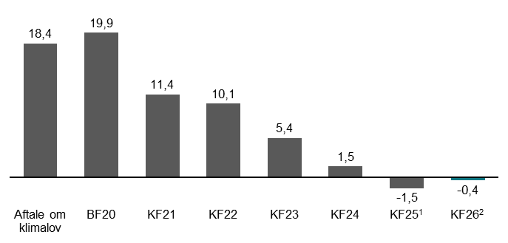
Figur 1.1: Udvikling i reduktionsmankoen til 70 pct. målet i 2030, mio. ton CO2e | Aftale om klimalov | BF20 | KF21 | KF22 | KF23 | KF24 | KF25 | KF26
Udvikling i opflydelse af 2030-målet | 18.4 | 19.9 | 11.4 | 10.1 | 5.4 | 1.5 | -1.5 | -0.4

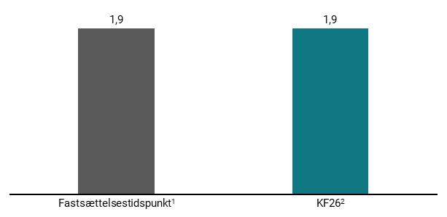
Figur 1.2: Udvikling i reduktionsmankoen ift. 82 pct. mål i 2035 ved fastsættelsestiidspunkt og i KF26, mio. ton CO2e | Fastsættelsestidspunkt | KF26
Udvikling i opflydelse af 2035-målet | 1.9 | 1.9

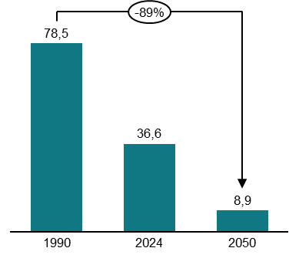
Figur 1.3: Reduktioner i udledningerne i 2050, relativt til 1990, mio. ton CO2e | 1990 | 2024 | 2050
Total Udledninger | 78.5 | 36.6 | 8.9

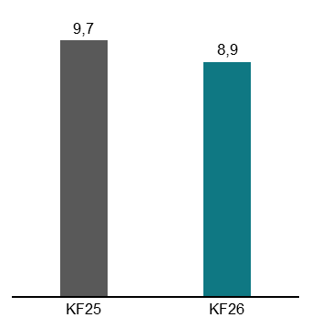
Figur 1.4: Redutkionsmankoen til mål om klimaneutralitet i 2050, mio. ton CO2e | KF25 | KF26
Udvikling i opflydelse af 2050-målet | 9.7 | 8.9

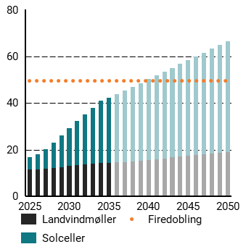
Figur 1.5: Udbygning af VE på land frem mod 2050, TWh | 2025 | 2026 | 2027 | 2028 | 2029 | 2030 | 2031 | 2032 | 2033 | 2034 | 2035 | 2036 | 2037 | 2038 | 2039 | 2040 | 2041 | 2042 | 2043 | 2044 | 2045 | 2046 | 2047 | 2048 | 2049 | 2050
Firedobling | 49.6 | 49.6 | 49.6 | 49.6 | 49.6 | 49.6 | 49.6 | 49.6 | 49.6 | 49.6 | 49.6 | 49.6 | 49.6 | 49.6 | 49.6 | 49.6 | 49.6 | 49.6 | 49.6 | 49.6 | 49.6 | 49.6 | 49.6 | 49.6 | 49.6 | 49.6
Solceller | 5.4 | 6.5 | 8.5 | 11 | 13.6 | 16.3 | 18.9 | 21.5 | 24 | 26.6 | 28 | 29.4 | 30.8 | 32.1 | 33.3 | 34.6 | 35.9 | 37.2 | 38.5 | 39.8 | 41 | 42.3 | 43.6 | 44.9 | 46.2 | 47.5
Vindmøller | 11.4 | 11.5 | 11.7 | 12.1 | 12.5 | 12.9 | 13.4 | 13.6 | 14 | 14.3 | 14.3 | 14.5 | 14.5 | 14.9 | 15.2 | 15.5 | 15.9 | 16.2 | 16.6 | 16.9 | 17.3 | 17.6 | 18 | 18.3 | 18.7 | 19

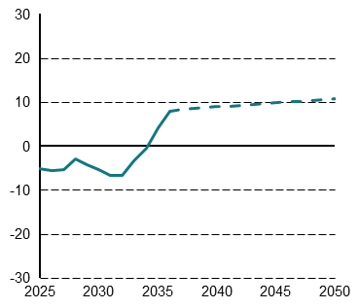
Figur 1.6: Nettoeksport af strøm, TWh | 2025 | 2026 | 2027 | 2028 | 2029 | 2030 | 2031 | 2032 | 2033 | 2034 | 2035 | 2036 | 2037 | 2038 | 2039 | 2040 | 2041 | 2042 | 2043 | 2044 | 2045 | 2046 | 2047 | 2048 | 2049 | 2050
Nettoeksport af Størm | -5.3 | -5.7 | -5.4 | -2.9 | -4.4 | -6.05 | -7.35 | -7.35 | -4.05 | -0.65 | 4.05 | 7.75 | 8.25 | 8.45 | 8.65 | 8.85 | 9.05 | 9.25 | 9.45 | 9.55 | 9.75 | 9.95 | 10.15 | 10.35 | 10.55 | 10.75

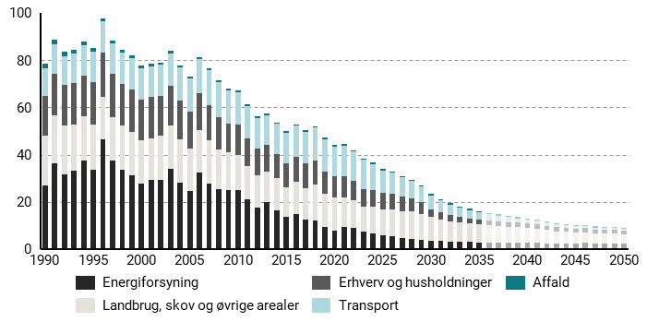
Figur 1.7: Udvikling i udledninger og optag af CO2e på tværs af sektorer 1990-2050, mio. ton CO2e | 1990 | 1991 | 1992 | 1993 | 1994 | 1995 | 1996 | 1997 | 1998 | 1999 | 2000 | 2001 | 2002 | 2003 | 2004 | 2005 | 2006 | 2007 | 2008 | 2009 | 2010 | 2011 | 2012 | 2013 | 2014 | 2015 | 2016 | 2017 | 2018 | 2019 | 2020 | 2021 | 2022 | 2023 | 2024 | 2025 | 2026 | 2027 | 2028 | 2029 | 2030 | 2031 | 2032 | 2033 | 2034 | 2035 | 2036 | 2037 | 2038 | 2039 | 2040 | 2041 | 2042 | 2043 | 2044 | 2045 | 2046 | 2047 | 2048 | 2049 | 2050
Affald | 1.8 | 1.8 | 1.6 | 1.6 | 1.5 | 1.4 | 1.3 | 1.2 | 1.1 | 1.1 | 1.1 | 1.1 | 1 | 1 | 0.8 | 0.8 | 0.9 | 0.9 | 0.8 | 0.8 | 0.7 | 0.7 | 0.7 | 0.7 | 0.7 | 0.7 | 0.7 | 0.6 | 0.6 | 0.6 | 0.6 | 0.6 | 0.6 | 0.6 | 0.6 | 0.6 | 0.6 | 0.6 | 0.5 | 0.5 | 0.5 | 0.5 | 0.5 | 0.5 | 0.5 | 0.5 | 0.5 | 0.5 | 0.5 | 0.5 | 0.5 | 0.5 | 0.5 | 0.5 | 0.5 | 0.5 | 0.5 | 0.5 | 0.5 | 0.5 | 0.5
Energiforsyning | 27.1 | 36.4 | 31.5 | 33.1 | 37.3 | 33.7 | 46.3 | 37.4 | 33.7 | 31.3 | 27.7 | 29.1 | 29.2 | 33.9 | 28.1 | 24.6 | 32.4 | 27.7 | 25.3 | 25 | 25 | 20.9 | 17.6 | 19.7 | 16.3 | 13.5 | 14.8 | 12.3 | 12.2 | 9.4 | 7.9 | 9.2 | 9 | 7.4 | 6.7 | 6 | 5.5 | 4.7 | 4.4 | 3.7 | 3.6 | 3.3 | 3.2 | 3.2 | 2.9 | 2.9 | 2.8 | 2.8 | 2.8 | 2.8 | 2.8 | 2.8 | 2.3 | 2.1 | 2.1 | 2.1 | 2.5 | 2.4 | 2.4 | 2.4 | 2.3
Erhverv og husholdninger | 17 | 17.9 | 17.1 | 17.7 | 17.2 | 17.8 | 18.8 | 18.1 | 17.9 | 17.9 | 17.2 | 17.4 | 16.6 | 16.7 | 16.4 | 15.5 | 15.5 | 14.8 | 13.8 | 12.4 | 12.7 | 12 | 11.4 | 11.1 | 10.2 | 10.2 | 10.5 | 10.4 | 10.3 | 9.5 | 9.2 | 9.2 | 8.3 | 7.4 | 6.9 | 6.8 | 6.6 | 6.1 | 5.5 | 5 | 3.2 | 2.9 | 2.7 | 2.4 | 2.2 | 2 | 2 | 1.9 | 1.9 | 1.9 | 1.8 | 1.8 | 1.7 | 1.7 | 1.7 | 1.6 | 1.6 | 1.6 | 1.6 | 1.5 | 1.5
Landbrug, skov og øvrige arealer | 20.9 | 20.1 | 20.9 | 19.6 | 18.9 | 19.2 | 18.1 | 18.6 | 18.5 | 18.4 | 18.3 | 17.8 | 18.9 | 18.5 | 18.3 | 17.9 | 18 | 18.4 | 16.9 | 16 | 14.9 | 14.2 | 13.6 | 13.2 | 13.7 | 12.6 | 13.7 | 13.5 | 15.2 | 14 | 13.9 | 12.6 | 11.5 | 10.5 | 11.2 | 10.8 | 11.4 | 11.3 | 11.4 | 11.2 | 10.1 | 9.3 | 8.5 | 8 | 7.9 | 7.6 | 7.3 | 7 | 6.6 | 6.5 | 6.2 | 6 | 5.7 | 5.4 | 5.3 | 4.9 | 4.6 | 4.3 | 4.1 | 4.2 | 4
Transport | 11.7 | 12.4 | 12.3 | 12.6 | 13 | 13.1 | 13.2 | 13.3 | 13.3 | 13.4 | 13.3 | 13.3 | 13.4 | 13.8 | 14.2 | 14.4 | 14.5 | 15.1 | 14.8 | 14.1 | 13.9 | 13.6 | 13 | 12.8 | 12.9 | 13 | 13.3 | 13.6 | 13.8 | 13.6 | 12.5 | 12.7 | 12.5 | 12.5 | 11.2 | 9.7 | 8.9 | 8.2 | 7.3 | 6.6 | 5.8 | 5.1 | 4.5 | 4 | 3.6 | 3.1 | 2.7 | 2.4 | 2.1 | 1.9 | 1.6 | 1.5 | 1.3 | 1.2 | 1.1 | 0.9 | 0.9 | 0.8 | 0.8 | 0.7 | 0.6

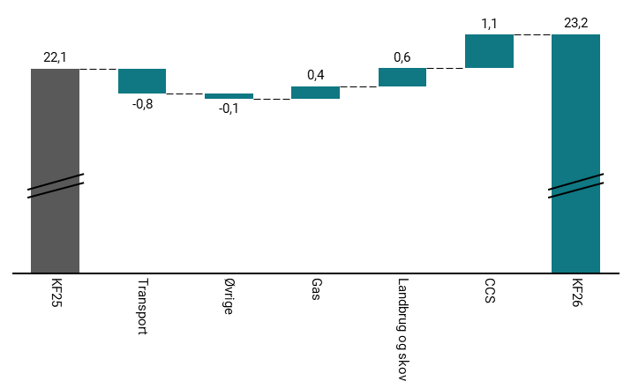
Figur 1.8: Ændring i samlede udledninger i 2030 ved KF26 i forhold til KF25 , mio. ton CO2e | KF25 | Transport | Øvrige | Gas | Landbrug og skov | CCS | KF26
2030 | 22.1 | -0.8 | -0.17 | 0.4 | 0.6 | 1.1 | 23.2

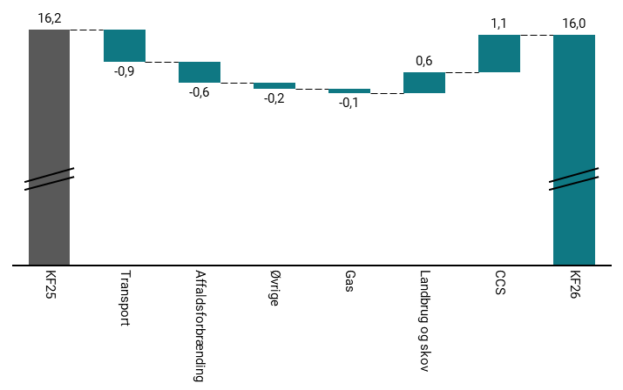
Figur 1.9: Ændring i samlede udledninger i 2035 ved KF26 i forhold til KF25 , mio. ton CO2e | KF25 | Transport | Affaldsforbrænding | Øvrige | Gas | Landbrug og skov | CCS | KF26
2035 | 16.15 | -0.9 | -0.6 | -0.22 | -0.1 | 0.6 | 1.1 | 16

2
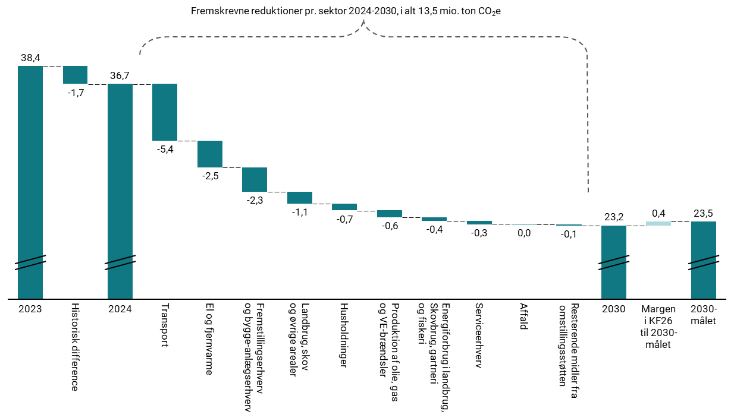
Figur 2.1: Opdeling af skønnede reduktion fra 2024 til 2030, mio. ton CO2e | 2023 | Historisk difference | 2024 | Transport | El og fjernvarme | Fremstillingserhverv og bygge-anlæg | Landbrug, skov og øvrige arealer | Husholdninger | Produktion af olie, gas og VE-brændsler | Energiforbrug i landbrug skovbrug gartneri og fiskeri | Serviceerhverv | Affald | Resterende midler fra omstillingsstøtten | 2030 | Margen i KF26 til 2030-målet | 2030-målet
co2e, mio ton. | 38.4 | -1.7 | 36.7 | -5.4 | -2.5 | -2.3 | -1.1 | -0.7 | -0.6 | -0.4 | -0.3 | 0 | -0.1 | 23.2 | 0.4 | 23.5

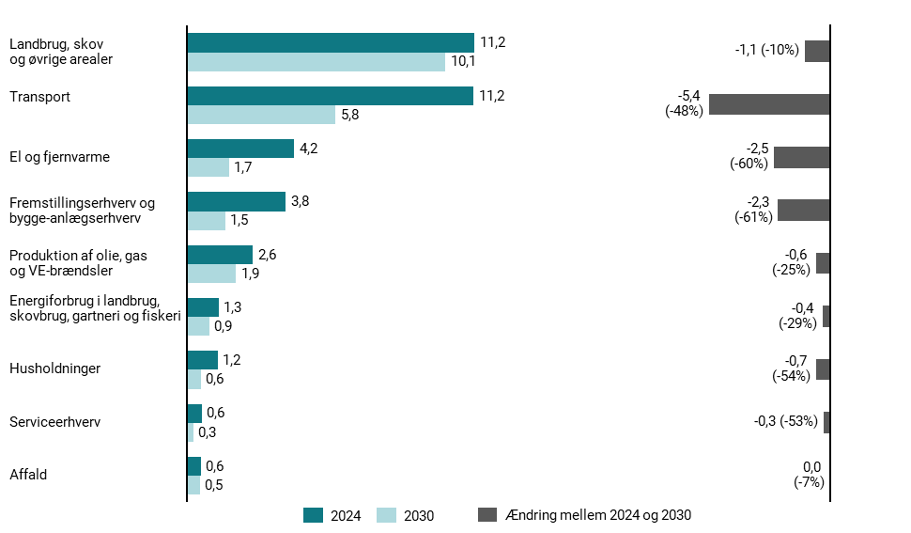
Figur 2.2: Udledninger i 2024 og 2030 samt forventetreduktioner 2024-2030 pr. sektor, mio. ton CO2e | 2024 | 2030 | Ændring mellem 2024 og 2030
Husholdninger | 1.2 | 0.6 | -0.7
Transport | 11.2 | 5.8 | -5.4
Serviceerhverv | 0.6 | 0.3 | -0.3
Fremstillings- og bygge-anlægserhverv | 3.8 | 2.7 | -1.1
Produktion af olie, gas og VE-brændsler | 2.6 | 1.9 | -0.6
El og Fjernvarme | 4.2 | 1.7 | -2.5
Affald | 0.6 | 0.5 | 0
Landbrug og skov og øvrige arealer | 11.2 | 10.1 | -1.1
Energiforbrug i landbrug, skovbrug, gartneri og fiskeri | 1.3 | 0.9 | -0.4

3
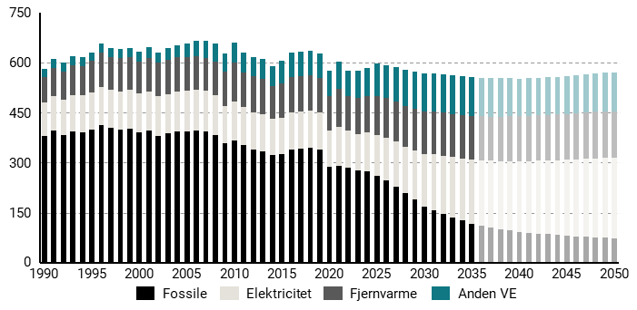
Figur 3.2: Endeligt energiforbrug i Danmark 1990-2050, PJ | 1990 | 1991 | 1992 | 1993 | 1994 | 1995 | 1996 | 1997 | 1998 | 1999 | 2000 | 2001 | 2002 | 2003 | 2004 | 2005 | 2006 | 2007 | 2008 | 2009 | 2010 | 2011 | 2012 | 2013 | 2014 | 2015 | 2016 | 2017 | 2018 | 2019 | 2020 | 2021 | 2022 | 2023 | 2024 | 2025 | 2026 | 2027 | 2028 | 2029 | 2030 | 2031 | 2032 | 2033 | 2034 | 2035 | 2036 | 2037 | 2038 | 2039 | 2040 | 2041 | 2042 | 2043 | 2044 | 2045 | 2046 | 2047 | 2048 | 2049 | 2050
Anden VE | 25.1 | 26.5 | 26.9 | 27.7 | 26.7 | 26.5 | 27 | 27.5 | 26 | 26.6 | 29.5 | 32.2 | 31.9 | 35.2 | 36.7 | 41.3 | 45.7 | 52.6 | 53.9 | 53.7 | 57.8 | 58.8 | 59.3 | 60.8 | 60.2 | 67.2 | 72.2 | 72.7 | 73.4 | 73.9 | 77.2 | 84.6 | 79.6 | 85.1 | 86.7 | 97.9 | 97.5 | 101.6 | 107.2 | 110.1 | 114.2 | 113.8 | 114.9 | 116.1 | 116.8 | 117 | 116.1 | 115.3 | 114.5 | 113.8 | 113.3 | 112.6 | 112.1 | 111.8 | 111.6 | 112.1 | 113 | 113.7 | 114.5 | 115.2 | 116.7
Elektricitet | 102.2 | 105.4 | 107.2 | 108.7 | 110.8 | 111.3 | 114.3 | 114.9 | 115.5 | 116 | 117 | 117.4 | 117.2 | 116.6 | 118.8 | 120.6 | 121.8 | 120.7 | 119.4 | 113.4 | 115.8 | 114.3 | 112.3 | 112.4 | 110.8 | 111.3 | 112.1 | 112.3 | 110.9 | 111.1 | 109.3 | 116.5 | 111.3 | 110.1 | 115.1 | 122.3 | 129.1 | 134.5 | 139.8 | 147.8 | 157.8 | 166.8 | 174.1 | 180.9 | 186.8 | 191.6 | 196.1 | 200.1 | 203.9 | 207.6 | 211 | 214.6 | 218.1 | 221.3 | 224.4 | 227.4 | 230.2 | 232.9 | 235.6 | 238.1 | 240.7
Fjernvarme | 73.6 | 83.7 | 83.7 | 88.9 | 89.2 | 93.8 | 103.7 | 97.8 | 100.4 | 97.3 | 94.4 | 101.9 | 100.7 | 103.6 | 103.1 | 101.4 | 100.7 | 98.2 | 100.3 | 102.6 | 118.9 | 104.9 | 108 | 106.6 | 96.9 | 103.1 | 106.8 | 107.7 | 107.3 | 105 | 102.4 | 112.6 | 103.1 | 106.4 | 108.5 | 117.5 | 119.4 | 121.4 | 123 | 125 | 126.5 | 127.5 | 128.6 | 129.5 | 130.5 | 131.4 | 132.1 | 132.8 | 133.5 | 134.2 | 134.9 | 135.5 | 136.1 | 136.8 | 137.4 | 138 | 138.5 | 138.9 | 139.4 | 139.8 | 140.3
Fossile | 379.2 | 394.9 | 382.5 | 393.6 | 390.3 | 399.2 | 412.7 | 403.4 | 398.4 | 402.6 | 391.2 | 394.7 | 381 | 387.2 | 394.2 | 394.5 | 396.5 | 393.8 | 382.5 | 356.8 | 366.5 | 352.1 | 338.2 | 332.7 | 321.7 | 324 | 338.9 | 340.6 | 345 | 338.2 | 287.2 | 290.9 | 283.9 | 276.5 | 275 | 259 | 245.5 | 228.1 | 207.4 | 188.5 | 168.8 | 158 | 146.5 | 135.7 | 126.1 | 116.7 | 110.5 | 105.1 | 100.6 | 96.7 | 92.4 | 89.8 | 87.3 | 85 | 83.1 | 80.3 | 78.9 | 77.7 | 76.7 | 75.8 | 73.1

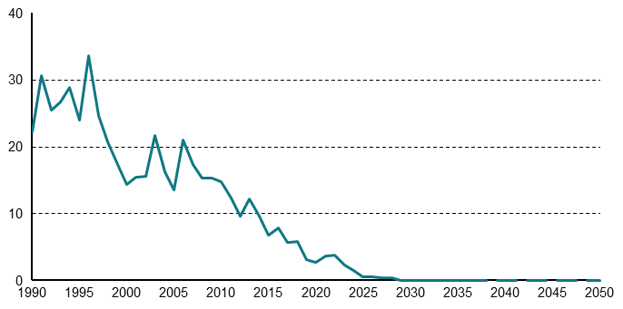
Figur 3.3: Udledninger fra kulkraftvarmeproduktion 1990-2050, mio. ton CO2e | 1990 | 1991 | 1992 | 1993 | 1994 | 1995 | 1996 | 1997 | 1998 | 1999 | 2000 | 2001 | 2002 | 2003 | 2004 | 2005 | 2006 | 2007 | 2008 | 2009 | 2010 | 2011 | 2012 | 2013 | 2014 | 2015 | 2016 | 2017 | 2018 | 2019 | 2020 | 2021 | 2022 | 2023 | 2024 | 2025 | 2026 | 2027 | 2028 | 2029 | 2030 | 2031 | 2032 | 2033 | 2034 | 2035 | 2036 | 2037 | 2038 | 2039 | 2040 | 2041 | 2042 | 2043 | 2044 | 2045 | 2046 | 2047 | 2048 | 2049 | 2050
mio. ton co2e | 22.2 | 30.6 | 25.4 | 26.7 | 28.8 | 24 | 33.6 | 24.6 | 20.7 | 17.4 | 14.4 | 15.4 | 15.6 | 21.6 | 16.2 | 13.5 | 20.9 | 17.4 | 15.3 | 15.3 | 14.8 | 12.3 | 9.6 | 12.2 | 9.6 | 6.8 | 7.9 | 5.7 | 5.8 | 3.2 | 2.7 | 3.7 | 3.8 | 2.3 | 1.5 | 0.5 | 0.5 | 0.4 | 0.4 | 0 | 0 | 0 | 0 | 0 | 0 | 0 | 0 | 0 | 0 | 0 | 0 | 0 | 0 | 0 | 0 | 0 | 0 | 0 | 0 | 0 | 0

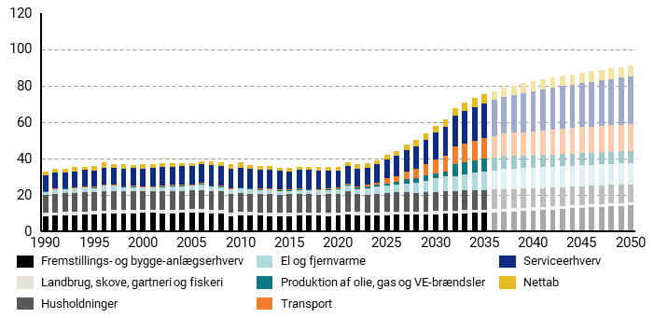
Figur 3.4: Samlet elfobrug fordelt på sektorer i 1990-2050, TWh | 1990 | 1991 | 1992 | 1993 | 1994 | 1995 | 1996 | 1997 | 1998 | 1999 | 2000 | 2001 | 2002 | 2003 | 2004 | 2005 | 2006 | 2007 | 2008 | 2009 | 2010 | 2011 | 2012 | 2013 | 2014 | 2015 | 2016 | 2017 | 2018 | 2019 | 2020 | 2021 | 2022 | 2023 | 2024 | 2025 | 2026 | 2027 | 2028 | 2029 | 2030 | 2031 | 2032 | 2033 | 2034 | 2035 | 2036 | 2037 | 2038 | 2039 | 2040 | 2041 | 2042 | 2043 | 2044 | 2045 | 2046 | 2047 | 2048 | 2049 | 2050
El og fjernvarme | 1.9 | 2.5 | 2.2 | 2.3 | 2.6 | 2.3 | 2.9 | 2.7 | 2.2 | 2.2 | 1.9 | 1.9 | 2.3 | 2.8 | 2.5 | 2.3 | 2.9 | 2.5 | 2.4 | 2.6 | 2.7 | 2.3 | 2.3 | 2.4 | 2.1 | 1.8 | 2.2 | 2.2 | 2.2 | 2.2 | 2.4 | 3.1 | 3.1 | 3.9 | 4.1 | 4.2 | 4 | 4.6 | 5.6 | 6.3 | 7.3 | 8.1 | 8 | 8.8 | 9.5 | 10.1 | 10.6 | 11.3 | 11.3 | 11.4 | 11.4 | 11.4 | 11.5 | 11.5 | 11.6 | 11.6 | 11.6 | 11.6 | 11.7 | 11.7 | 11.7
Fremstillings- og bygge-anlægserhverv | 8.5 | 8.7 | 8.8 | 8.9 | 9.1 | 9.4 | 9.6 | 9.9 | 9.9 | 9.9 | 10.1 | 10.1 | 9.9 | 9.7 | 10.1 | 10.3 | 10.2 | 10 | 9.7 | 8.5 | 8.6 | 8.8 | 8.7 | 8.4 | 8.3 | 8.4 | 8.5 | 8.7 | 8.8 | 8.4 | 8.7 | 9.2 | 8.9 | 8.6 | 8.8 | 8.9 | 9.1 | 9.2 | 9.2 | 9.3 | 9.4 | 9.6 | 9.8 | 9.9 | 10.1 | 10.2 | 10.5 | 10.7 | 11 | 11.2 | 11.4 | 11.7 | 12 | 12.3 | 12.6 | 12.9 | 13.1 | 13.4 | 13.7 | 14 | 14.2
Husholdninger | 9.7 | 10.1 | 10.2 | 10.3 | 10.4 | 10.3 | 10.6 | 10.3 | 10.3 | 10.3 | 10.2 | 10.2 | 10.2 | 10.3 | 10.3 | 10.4 | 10.6 | 10.3 | 10.3 | 10.1 | 10.4 | 10.1 | 10 | 10.3 | 10.1 | 10.2 | 10.3 | 9.8 | 9.7 | 10.2 | 10.3 | 10.9 | 9.7 | 9.7 | 10.3 | 10.3 | 10.8 | 10.9 | 10.4 | 10.4 | 10.6 | 10.6 | 10.7 | 10.8 | 10.8 | 10.9 | 10.8 | 10.7 | 10.6 | 10.5 | 10.4 | 10.3 | 10.3 | 10.2 | 10.2 | 10.1 | 10.1 | 10.1 | 10.1 | 10 | 10
Nettab | 2.5 | 2.5 | 2.2 | 2.4 | 1.7 | 2.3 | 3.2 | 2.1 | 2.3 | 2 | 2.1 | 2.4 | 2.1 | 2 | 1.8 | 1.5 | 1.6 | 2.1 | 2.2 | 2.4 | 2.6 | 2.2 | 2.2 | 1.9 | 2 | 1.9 | 2 | 1.8 | 2.3 | 1.8 | 2.4 | 2.1 | 2.2 | 2.2 | 2.3 | 2.6 | 2.7 | 2.9 | 3.1 | 3.3 | 3.6 | 3.8 | 4.2 | 4.3 | 4.5 | 4.6 | 4.7 | 4.8 | 4.9 | 5 | 5 | 5.1 | 5.2 | 5.2 | 5.3 | 5.3 | 5.4 | 5.4 | 5.5 | 5.5 | 5.6
Landbrug, skove. gartneri og fiskeri | 1.7 | 1.7 | 1.8 | 1.9 | 1.9 | 1.8 | 1.9 | 2 | 1.9 | 2 | 2 | 1.9 | 1.9 | 1.9 | 1.9 | 1.9 | 2 | 1.9 | 2 | 1.9 | 2 | 1.9 | 1.8 | 1.9 | 1.8 | 1.8 | 1.8 | 1.8 | 1.8 | 1.9 | 1.9 | 1.9 | 1.7 | 1.7 | 1.7 | 1.6 | 1.6 | 1.6 | 1.7 | 1.7 | 1.7 | 1.7 | 1.7 | 1.7 | 1.7 | 1.7 | 1.7 | 1.7 | 1.7 | 1.7 | 1.7 | 1.7 | 1.7 | 1.7 | 1.7 | 1.7 | 1.7 | 1.7 | 1.7 | 1.6 | 1.6
Produktion af olie, gas og VE-brændsler | 0.2 | 0.3 | 0.3 | 0.3 | 0.3 | 0.3 | 0.3 | 0.3 | 0.3 | 0.3 | 0.2 | 0.3 | 0.3 | 0.4 | 0.3 | 0.3 | 0.3 | 0.3 | 0.4 | 0.3 | 0.3 | 0.3 | 0.3 | 0.3 | 0.3 | 0.3 | 0.3 | 0.4 | 0.4 | 0.4 | 0.5 | 0.6 | 0.6 | 0.7 | 0.8 | 1.3 | 1.4 | 2.4 | 2.4 | 3 | 3 | 3 | 7 | 7 | 7 | 7 | 7 | 7 | 6.9 | 6.9 | 6.9 | 6.8 | 6.8 | 6.7 | 6.7 | 6.7 | 6.6 | 6.6 | 6.6 | 6.5 | 6.5
Serviceerhverv | 8.3 | 8.5 | 8.7 | 8.9 | 9.1 | 9.1 | 9.4 | 9.4 | 9.7 | 9.7 | 9.9 | 10.1 | 10.2 | 10.1 | 10.3 | 10.4 | 10.7 | 10.9 | 10.9 | 10.6 | 10.8 | 10.6 | 10.4 | 10.2 | 10.2 | 10.1 | 10.1 | 10.4 | 10.1 | 9.8 | 9 | 9.6 | 9.7 | 9.5 | 9.8 | 10.5 | 10.9 | 11.6 | 12.4 | 13.3 | 14.6 | 15.9 | 16.9 | 17.8 | 18.6 | 19.1 | 19.7 | 20.3 | 20.8 | 21.3 | 21.9 | 22.4 | 22.9 | 23.4 | 23.8 | 24.2 | 24.7 | 25.1 | 25.4 | 25.8 | 26.1
Transport | 0.2 | 0.2 | 0.2 | 0.2 | 0.2 | 0.2 | 0.3 | 0.3 | 0.3 | 0.3 | 0.3 | 0.3 | 0.4 | 0.4 | 0.4 | 0.4 | 0.4 | 0.4 | 0.4 | 0.4 | 0.4 | 0.4 | 0.4 | 0.4 | 0.4 | 0.4 | 0.4 | 0.4 | 0.4 | 0.5 | 0.5 | 0.7 | 0.9 | 1.1 | 1.4 | 2.6 | 3.4 | 4.2 | 5.2 | 6.3 | 7.5 | 8.5 | 9.3 | 10.1 | 10.7 | 11.3 | 11.8 | 12.2 | 12.6 | 13 | 13.2 | 13.5 | 13.7 | 13.9 | 14.1 | 14.2 | 14.4 | 14.5 | 14.6 | 14.7 | 14.8

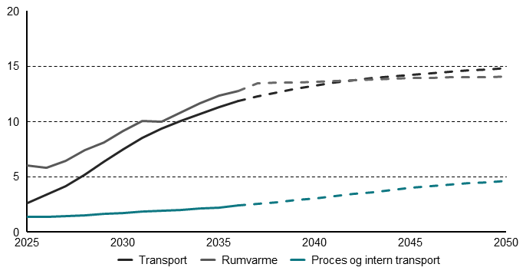
Figur 3.5: Skønet elforbrug til rumvarme, procesenergi og transport, TWh | 2025 | 2026 | 2027 | 2028 | 2029 | 2030 | 2031 | 2032 | 2033 | 2034 | 2035 | 2036 | 2037 | 2038 | 2039 | 2040 | 2041 | 2042 | 2043 | 2044 | 2045 | 2046 | 2047 | 2048 | 2049 | 2050
Transport | 2.6 | 3.4 | 4.2 | 5.2 | 6.3 | 7.5 | 8.5 | 9.3 | 10.1 | 10.7 | 11.3 | 11.8 | 12.2 | 12.6 | 13 | 13.2 | 13.5 | 13.7 | 13.9 | 14.1 | 14.2 | 14.4 | 14.5 | 14.6 | 14.7 | 14.8
Rumvarme | 6 | 5.8 | 6.4 | 7.4 | 8.1 | 9.2 | 10 | 10 | 10.8 | 11.6 | 12.3 | 12.8 | 13.5 | 13.5 | 13.5 | 13.6 | 13.7 | 13.7 | 13.8 | 13.9 | 13.9 | 14 | 14 | 14 | 14 | 14.1
Proces og intern transport | 1.4 | 1.4 | 1.4 | 1.5 | 1.6 | 1.7 | 1.8 | 1.9 | 2 | 2.1 | 2.2 | 2.4 | 2.5 | 2.7 | 2.9 | 3 | 3.2 | 3.4 | 3.6 | 3.8 | 4 | 4.1 | 4.3 | 4.4 | 4.5 | 4.7

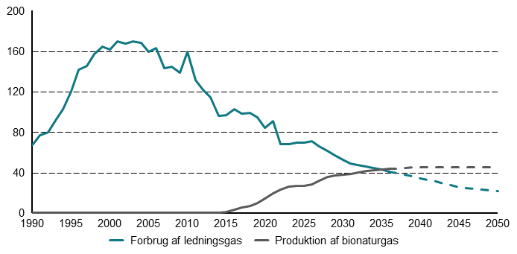
Figur 3.6: Forbrug af ledningsgas og produktion af bionaturgas 1990-2050, PJ | 1990 | 1991 | 1992 | 1993 | 1994 | 1995 | 1996 | 1997 | 1998 | 1999 | 2000 | 2001 | 2002 | 2003 | 2004 | 2005 | 2006 | 2007 | 2008 | 2009 | 2010 | 2011 | 2012 | 2013 | 2014 | 2015 | 2016 | 2017 | 2018 | 2019 | 2020 | 2021 | 2022 | 2023 | 2024 | 2025 | 2026 | 2027 | 2028 | 2029 | 2030 | 2031 | 2032 | 2033 | 2034 | 2035 | 2036 | 2037 | 2038 | 2039 | 2040 | 2041 | 2042 | 2043 | 2044 | 2045 | 2046 | 2047 | 2048 | 2049 | 2050
Forbrug af ledningsgas | 67 | 76.8 | 79.8 | 91.7 | 102.6 | 120.2 | 141.4 | 145 | 157.1 | 164.3 | 161.1 | 169.4 | 167.4 | 169.7 | 168 | 159.6 | 162.7 | 142.9 | 144.2 | 138.7 | 159 | 131.5 | 121.5 | 114.7 | 96.2 | 97 | 102.9 | 98.5 | 98.9 | 94.5 | 84.1 | 90.5 | 67.7 | 68.2 | 69.5 | 69.3 | 70.9 | 65.8 | 61.1 | 56.6 | 52.8 | 48.5 | 47.4 | 45.7 | 44.4 | 42.9 | 41 | 39.5 | 37.8 | 36.1 | 34.4 | 32.6 | 30.8 | 28.9 | 27.1 | 25.3 | 24.6 | 23.9 | 23.1 | 22.4 | 21.7
Produktion af bionaturgas | 0 | 0 | 0 | 0 | 0 | 0 | 0 | 0 | 0 | 0 | 0 | 0 | 0 | 0 | 0 | 0 | 0 | 0 | 0 | 0 | 0 | 0 | 0 | 0 | 0.3 | 1 | 3.1 | 5.1 | 7.1 | 9.6 | 14.4 | 19.7 | 22.7 | 26 | 26.5 | 26.9 | 28 | 32.1 | 35.4 | 36.8 | 37.5 | 38.5 | 39.9 | 41.3 | 42.5 | 43.1 | 43.6 | 44 | 44.4 | 44.8 | 45.2 | 45.2 | 45.2 | 45.2 | 45.2 | 45.2 | 45.2 | 45.2 | 45.2 | 45.2 | 45.2

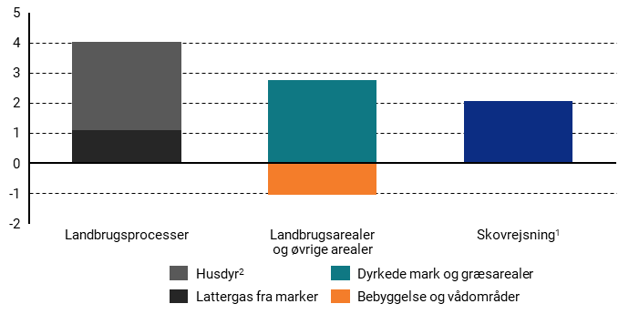
Figur 3.7: Reduktioner fra 2024 til 2050 i KF26 | Reduktioner fra 2024 til 2050
Husdyr | 2.9
Lattergas fra marker | 1.1
Landbrugsarealer | 2.8
By og vådområder | -1
Skovrejsning | 2.1

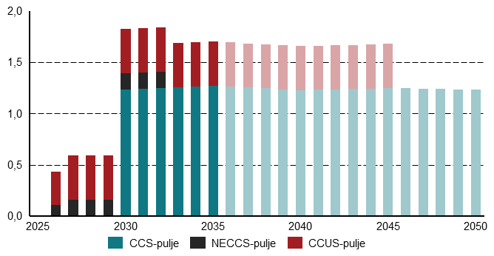
Figur 3.8: CO2-fangst i KF26 fordelt på de respektive udbudspuljer, mio. ton CO2 | 2025 | 2026 | 2027 | 2028 | 2029 | 2030 | 2031 | 2032 | 2033 | 2034 | 2035 | 2036 | 2037 | 2038 | 2039 | 2040 | 2041 | 2042 | 2043 | 2044 | 2045 | 2046 | 2047 | 2048 | 2049 | 2050
CCS-puljen | 0 | 0 | 0 | 0 | 0 | 1.2 | 1.2 | 1.2 | 1.3 | 1.3 | 1.3 | 1.3 | 1.3 | 1.2 | 1.2 | 1.2 | 1.2 | 1.2 | 1.2 | 1.2 | 1.2 | 1.2 | 1.2 | 1.2 | 1.2 | 1.2
CCUS-puljen | 0 | 0.4 | 0.4 | 0.4 | 0.4 | 0.4 | 0.4 | 0.4 | 0.4 | 0.4 | 0.4 | 0.4 | 0.4 | 0.4 | 0.4 | 0.4 | 0.4 | 0.4 | 0.4 | 0.4 | 0.4 | 0 | 0 | 0 | 0 | 0
NECCS-puljen | 0 | 0.2 | 0.2 | 0.2 | 0.2 | 0.2 | 0.2 | 0.2 | 0 | 0 | 0 | 0 | 0 | 0 | 0 | 0 | 0 | 0 | 0 | 0 | 0 | 0 | 0 | 0 | 0 | 0

4
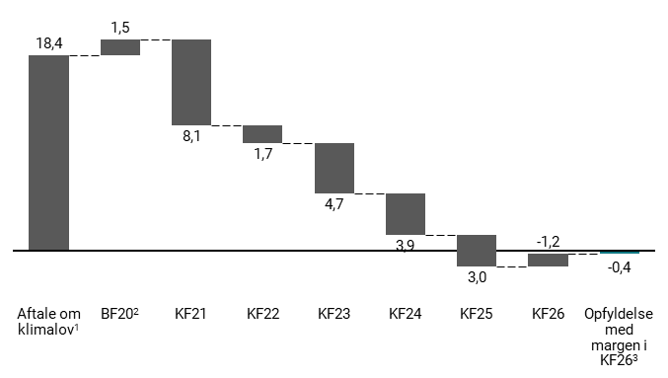
Figur 4.1: Udvikling i reduktions manko i 2030, mio. ton CO2e | Aftale om klimalov | BF20 | KF21 | KF22 | KF23 | KF24 | KF25 | KF26 | Opfyldelse med margen i KF26
Reduktions manko | 18.4 | 1.5 | -8.1 | -1.7 | -4.7 | -3.9 | -3 | 1.2 | -0.4

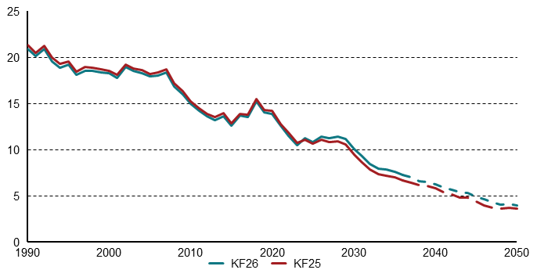
Figur 4.2: Udledninger fra landbrug og skov i KF25 og KF26, mio. ton CO2e | 1990 | 1991 | 1992 | 1993 | 1994 | 1995 | 1996 | 1997 | 1998 | 1999 | 2000 | 2001 | 2002 | 2003 | 2004 | 2005 | 2006 | 2007 | 2008 | 2009 | 2010 | 2011 | 2012 | 2013 | 2014 | 2015 | 2016 | 2017 | 2018 | 2019 | 2020 | 2021 | 2022 | 2023 | 2024 | 2025 | 2026 | 2027 | 2028 | 2029 | 2030 | 2031 | 2032 | 2033 | 2034 | 2035 | 2036 | 2037 | 2038 | 2039 | 2040 | 2041 | 2042 | 2043 | 2044 | 2045 | 2046 | 2047 | 2048 | 2049 | 2050
KF26 | 20.9 | 20.1 | 20.9 | 19.6 | 18.9 | 19.2 | 18.1 | 18.6 | 18.5 | 18.4 | 18.3 | 17.8 | 18.9 | 18.5 | 18.3 | 17.9 | 18 | 18.4 | 16.9 | 16 | 14.9 | 14.2 | 13.6 | 13.2 | 13.7 | 12.6 | 13.7 | 13.5 | 15.2 | 14 | 13.9 | 12.6 | 11.5 | 10.5 | 11.2 | 10.8 | 11.4 | 11.3 | 11.4 | 11.2 | 10.1 | 9.3 | 8.5 | 8 | 7.9 | 7.6 | 7.3 | 7 | 6.6 | 6.5 | 6.2 | 6 | 5.7 | 5.4 | 5.3 | 4.9 | 4.6 | 4.3 | 4.1 | 4.2 | 4
KF25 | 21.3 | 20.5 | 21.3 | 19.9 | 19.3 | 19.5 | 18.4 | 18.9 | 18.9 | 18.7 | 18.5 | 18.1 | 19.2 | 18.8 | 18.6 | 18.2 | 18.3 | 18.7 | 17.2 | 16.3 | 15.2 | 14.5 | 13.9 | 13.5 | 13.9 | 12.8 | 13.9 | 13.8 | 15.5 | 14.3 | 14.2 | 12.8 | 11.9 | 10.7 | 11.1 | 10.6 | 11 | 10.8 | 10.9 | 10.6 | 9.5 | 8.7 | 7.9 | 7.4 | 7.2 | 7 | 6.7 | 6.5 | 6.1 | 6.1 | 5.8 | 5.4 | 5.2 | 4.8 | 4.8 | 4.4 | 3.9 | 3.7 | 3.6 | 3.7 | 3.6

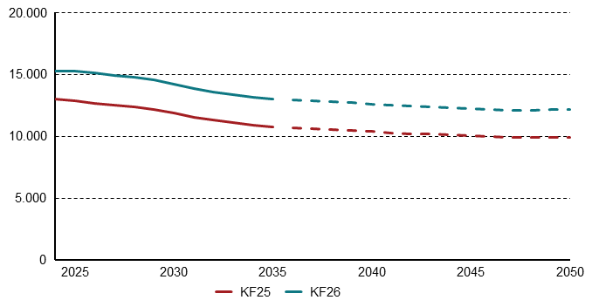
Figur 4.3: Udvikling i antal slagtesvin i KF25 og KF26, antal (1000 stk.) | 2024 | 2025 | 2026 | 2027 | 2028 | 2029 | 2030 | 2031 | 2032 | 2033 | 2034 | 2035 | 2036 | 2037 | 2038 | 2039 | 2040 | 2041 | 2042 | 2043 | 2044 | 2045 | 2046 | 2047 | 2048 | 2049 | 2050
KF25 | 13010 | 12884 | 12656 | 12483 | 12343 | 12149 | 11844 | 11519 | 11286 | 11075 | 10885 | 10750 | 10667 | 10610 | 10539 | 10463 | 10371 | 10277 | 10203 | 10148 | 10088 | 10019 | 9964 | 9904 | 9904 | 9904 | 9904
KF26 | 15281 | 15275 | 15091 | 14885 | 14755 | 14541 | 14208 | 13835 | 13587 | 13357 | 13134 | 12981 | 12890 | 12831 | 12757 | 12676 | 12578 | 12477 | 12399 | 12345 | 12287 | 12215 | 12160 | 12104 | 12110 | 12116 | 12123

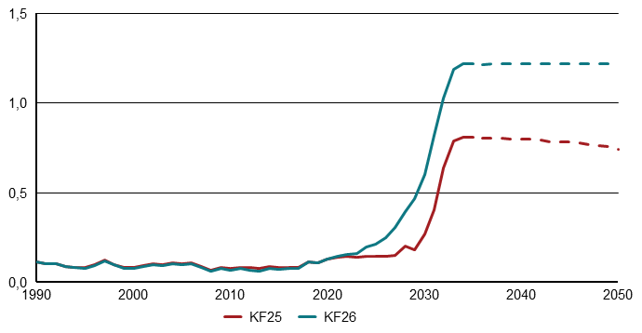
Figur 4.4: Udledninger fra vådområder i KF25 og KF26, mio.ton CO2e | 1990 | 1991 | 1992 | 1993 | 1994 | 1995 | 1996 | 1997 | 1998 | 1999 | 2000 | 2001 | 2002 | 2003 | 2004 | 2005 | 2006 | 2007 | 2008 | 2009 | 2010 | 2011 | 2012 | 2013 | 2014 | 2015 | 2016 | 2017 | 2018 | 2019 | 2020 | 2021 | 2022 | 2023 | 2024 | 2025 | 2026 | 2027 | 2028 | 2029 | 2030 | 2031 | 2032 | 2033 | 2034 | 2035 | 2036 | 2037 | 2038 | 2039 | 2040 | 2041 | 2042 | 2043 | 2044 | 2045 | 2046 | 2047 | 2048 | 2049 | 2050
KF25 | 0.1 | 0.1 | 0.1 | 0.1 | 0.1 | 0.1 | 0.1 | 0.1 | 0.1 | 0.1 | 0.1 | 0.1 | 0.1 | 0.1 | 0.1 | 0.1 | 0.1 | 0.1 | 0.1 | 0.1 | 0.1 | 0.1 | 0.1 | 0.1 | 0.1 | 0.1 | 0.1 | 0.1 | 0.1 | 0.1 | 0.1 | 0.1 | 0.1 | 0.1 | 0.1 | 0.1 | 0.1 | 0.2 | 0.2 | 0.2 | 0.3 | 0.4 | 0.6 | 0.8 | 0.8 | 0.8 | 0.8 | 0.8 | 0.8 | 0.8 | 0.8 | 0.8 | 0.8 | 0.8 | 0.8 | 0.8 | 0.8 | 0.8 | 0.8 | 0.8 | 0.7
KF26 | 0.1 | 0.1 | 0.1 | 0.1 | 0.1 | 0.1 | 0.1 | 0.1 | 0.1 | 0.1 | 0.1 | 0.1 | 0.1 | 0.1 | 0.1 | 0.1 | 0.1 | 0.1 | 0.1 | 0.1 | 0.1 | 0.1 | 0.1 | 0.1 | 0.1 | 0.1 | 0.1 | 0.1 | 0.1 | 0.1 | 0.1 | 0.1 | 0.2 | 0.2 | 0.2 | 0.2 | 0.2 | 0.3 | 0.4 | 0.5 | 0.6 | 0.8 | 1 | 1.2 | 1.2 | 1.2 | 1.2 | 1.2 | 1.2 | 1.2 | 1.2 | 1.2 | 1.2 | 1.2 | 1.2 | 1.2 | 1.2 | 1.2 | 1.2 | 1.2 | 1.2

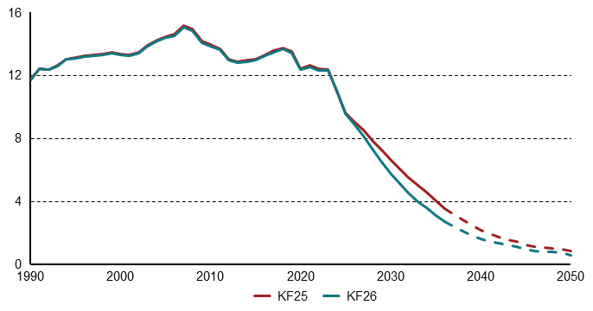
Figur 4.5: Udledninger fra transportsektoren, mio. ton CO2e | 1990 | 1991 | 1992 | 1993 | 1994 | 1995 | 1996 | 1997 | 1998 | 1999 | 2000 | 2001 | 2002 | 2003 | 2004 | 2005 | 2006 | 2007 | 2008 | 2009 | 2010 | 2011 | 2012 | 2013 | 2014 | 2015 | 2016 | 2017 | 2018 | 2019 | 2020 | 2021 | 2022 | 2023 | 2024 | 2025 | 2026 | 2027 | 2028 | 2029 | 2030 | 2031 | 2032 | 2033 | 2034 | 2035 | 2036 | 2037 | 2038 | 2039 | 2040 | 2041 | 2042 | 2043 | 2044 | 2045 | 2046 | 2047 | 2048 | 2049 | 2050
KF25 | 11.7 | 12.4 | 12.4 | 12.6 | 13 | 13.1 | 13.2 | 13.3 | 13.3 | 13.4 | 13.4 | 13.3 | 13.4 | 13.9 | 14.2 | 14.4 | 14.6 | 15.2 | 14.9 | 14.2 | 13.9 | 13.7 | 13 | 12.9 | 12.9 | 13 | 13.3 | 13.5 | 13.7 | 13.5 | 12.4 | 12.6 | 12.4 | 12.4 | 11 | 9.6 | 9 | 8.5 | 7.8 | 7.2 | 6.6 | 6 | 5.5 | 5 | 4.6 | 4 | 3.5 | 3.1 | 2.8 | 2.5 | 2.2 | 1.9 | 1.7 | 1.6 | 1.4 | 1.2 | 1.1 | 1.1 | 1 | 1 | 0.8
KF26 | 11.7 | 12.4 | 12.3 | 12.6 | 13 | 13.1 | 13.2 | 13.3 | 13.3 | 13.4 | 13.3 | 13.3 | 13.4 | 13.8 | 14.2 | 14.4 | 14.5 | 15.1 | 14.8 | 14.1 | 13.9 | 13.6 | 13 | 12.8 | 12.9 | 13 | 13.3 | 13.6 | 13.8 | 13.6 | 12.5 | 12.7 | 12.5 | 12.5 | 11.2 | 9.7 | 8.9 | 8.2 | 7.3 | 6.6 | 5.8 | 5.1 | 4.5 | 4 | 3.6 | 3.1 | 2.7 | 2.4 | 2.1 | 1.9 | 1.6 | 1.5 | 1.3 | 1.2 | 1.1 | 0.9 | 0.9 | 0.8 | 0.8 | 0.7 | 0.6

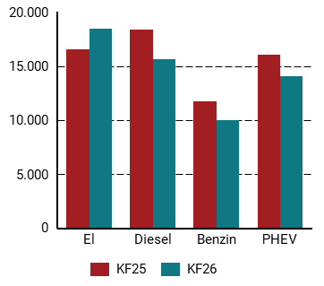
Figur 4.6: Personbilers årskørsler i KF25 og KF26 i 2030, km/år | KF25 | KF26
El | 16508 | 18435
Diesel | 18356 | 15601
Benzin | 11702 | 9989
PHEV | 16077 | 14018

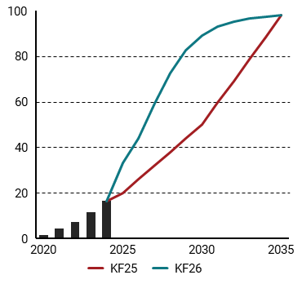
Figur 4.7: Salgsandele varebiler i KF25 og KF26, pct. | 2020 | 2021 | 2022 | 2023 | 2024 | 2025 | 2026 | 2027 | 2028 | 2029 | 2030 | 2031 | 2032 | 2033 | 2034 | 2035 | 2036 | 2037 | 2038 | 2039 | 2040 | 2041 | 2042 | 2043 | 2044 | 2045 | 2046 | 2047 | 2048 | 2049 | 2050
KF25 | 1.5 | 4.3 | 7 | 11.5 | 15.8 | 20 | 26 | 32 | 38 | 44 | 50 | 59.6 | 69.2 | 78.8 | 88.4 | 98 | 98 | 98 | 98 | 98 | 98 | 98 | 98 | 98 | 98 | 98 | 98 | 98 | 98 | 98 | 98
KF26 | 1.5 | 4.3 | 7 | 11.5 | 16.4 | 33.2 | 43.9 | 59.3 | 72.8 | 82.8 | 89.3 | 93.2 | 95.4 | 96.6 | 97.2 | 98 | 98 | 98 | 98 | 98 | 98 | 98 | 98 | 98 | 98 | 98 | 98 | 98 | 98 | 98 | 98

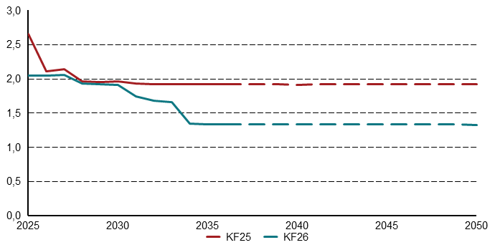
Figur 4.8: Udledninger fra affaldsforbrædning i KF26 og KF25, mio. ton CO2e | 2025 | 2026 | 2027 | 2028 | 2029 | 2030 | 2031 | 2032 | 2033 | 2034 | 2035 | 2036 | 2037 | 2038 | 2039 | 2040 | 2041 | 2042 | 2043 | 2044 | 2045 | 2046 | 2047 | 2048 | 2049 | 2050
KF25 | 2.7 | 2.1 | 2.1 | 2 | 2 | 2 | 1.9 | 1.9 | 1.9 | 1.9 | 1.9 | 1.9 | 1.9 | 1.9 | 1.9 | 1.9 | 1.9 | 1.9 | 1.9 | 1.9 | 1.9 | 1.9 | 1.9 | 1.9 | 1.9 | 1.9
KF26 | 2 | 2 | 2.1 | 1.9 | 1.9 | 1.9 | 1.7 | 1.7 | 1.7 | 1.3 | 1.3 | 1.3 | 1.3 | 1.3 | 1.3 | 1.3 | 1.3 | 1.3 | 1.3 | 1.3 | 1.3 | 1.3 | 1.3 | 1.3 | 1.3 | 1.3

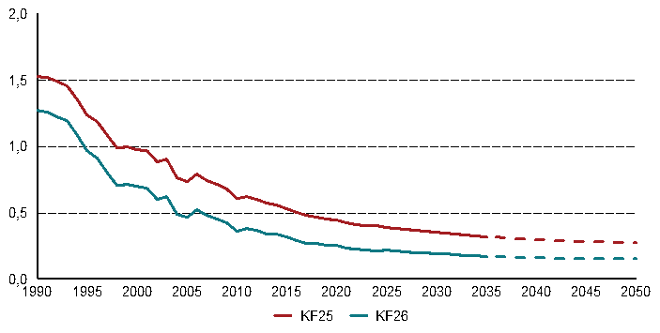
Figur 4.9: Udledninger fra deponi i KF25og KF26, mio. ton CO2e | 1990 | 1991 | 1992 | 1993 | 1994 | 1995 | 1996 | 1997 | 1998 | 1999 | 2000 | 2001 | 2002 | 2003 | 2004 | 2005 | 2006 | 2007 | 2008 | 2009 | 2010 | 2011 | 2012 | 2013 | 2014 | 2015 | 2016 | 2017 | 2018 | 2019 | 2020 | 2021 | 2022 | 2023 | 2024 | 2025 | 2026 | 2027 | 2028 | 2029 | 2030 | 2031 | 2032 | 2033 | 2034 | 2035 | 2036 | 2037 | 2038 | 2039 | 2040 | 2041 | 2042 | 2043 | 2044 | 2045 | 2046 | 2047 | 2048 | 2049 | 2050
KF25 | 1.5 | 1.5 | 1.5 | 1.5 | 1.4 | 1.2 | 1.2 | 1.1 | 1 | 1 | 1 | 1 | 0.9 | 0.9 | 0.8 | 0.7 | 0.8 | 0.7 | 0.7 | 0.7 | 0.6 | 0.6 | 0.6 | 0.6 | 0.6 | 0.5 | 0.5 | 0.5 | 0.5 | 0.5 | 0.4 | 0.4 | 0.4 | 0.4 | 0.4 | 0.4 | 0.4 | 0.4 | 0.4 | 0.4 | 0.4 | 0.3 | 0.3 | 0.3 | 0.3 | 0.3 | 0.3 | 0.3 | 0.3 | 0.3 | 0.3 | 0.3 | 0.3 | 0.3 | 0.3 | 0.3 | 0.3 | 0.3 | 0.3 | 0.3 | 0.3
KF26 | 1.3 | 1.3 | 1.2 | 1.2 | 1.1 | 1 | 0.9 | 0.8 | 0.7 | 0.7 | 0.7 | 0.7 | 0.6 | 0.6 | 0.5 | 0.5 | 0.5 | 0.5 | 0.5 | 0.4 | 0.4 | 0.4 | 0.4 | 0.3 | 0.3 | 0.3 | 0.3 | 0.3 | 0.3 | 0.3 | 0.3 | 0.2 | 0.2 | 0.2 | 0.2 | 0.2 | 0.2 | 0.2 | 0.2 | 0.2 | 0.2 | 0.2 | 0.2 | 0.2 | 0.2 | 0.2 | 0.2 | 0.2 | 0.2 | 0.2 | 0.2 | 0.2 | 0.2 | 0.2 | 0.2 | 0.2 | 0.2 | 0.2 | 0.2 | 0.2 | 0.2

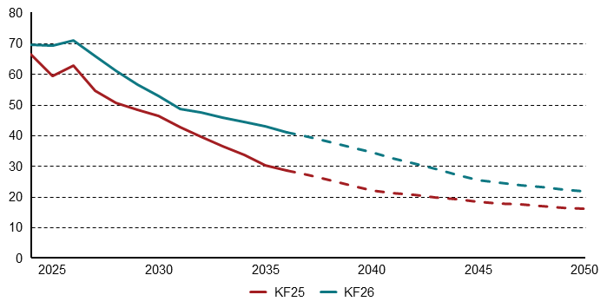
Figur 4.10: Ledningsgasforbruget i husholdninger, PJ | 1990 | 1991 | 1992 | 1993 | 1994 | 1995 | 1996 | 1997 | 1998 | 1999 | 2000 | 2001 | 2002 | 2003 | 2004 | 2005 | 2006 | 2007 | 2008 | 2009 | 2010 | 2011 | 2012 | 2013 | 2014 | 2015 | 2016 | 2017 | 2018 | 2019 | 2020 | 2021 | 2022 | 2023 | 2024 | 2025 | 2026 | 2027 | 2028 | 2029 | 2030 | 2031 | 2032 | 2033 | 2034 | 2035 | 2036 | 2037 | 2038 | 2039 | 2040 | 2041 | 2042 | 2043 | 2044 | 2045 | 2046 | 2047 | 2048 | 2049 | 2050
KF25 | 16.1 | 19.1 | 20.2 | 23.7 | 23.8 | 26.2 | 29.8 | 27.9 | 28.8 | 28.7 | 27.3 | 29 | 27.9 | 29.8 | 29.7 | 29.4 | 28.5 | 26.5 | 26.5 | 26.6 | 31.3 | 27 | 27.1 | 27 | 23.5 | 24.9 | 26.5 | 25.7 | 25.4 | 25.4 | 24.5 | 23.9 | 19.4 | 18.3 | 17.2 | 16.5 | 15.8 | 14.9 | 14 | 13 | 12.1 | 10.7 | 9.4 | 8 | 6.6 | 5.2 | 4.5 | 3.9 | 3.2 | 2.6 | 1.9 | 1.8 | 1.7 | 1.6 | 1.4 | 1.3 | 1.2 | 1.1 | 1 | 0.9 | 0.8
KF26 | 16.1 | 19.1 | 20.2 | 23.7 | 23.8 | 26.2 | 29.8 | 27.9 | 28.8 | 28.7 | 27.3 | 29 | 27.9 | 29.8 | 29.7 | 29.4 | 28.5 | 26.5 | 26.5 | 26.6 | 31.3 | 27 | 27.1 | 27 | 23.5 | 24.9 | 26.5 | 25.7 | 25.4 | 25.4 | 24.5 | 23.9 | 19.4 | 18.3 | 17.5 | 17.3 | 16.3 | 15.5 | 14.5 | 13.6 | 12.1 | 11.4 | 10.8 | 9.9 | 9.1 | 8.2 | 7.6 | 7.1 | 6.5 | 5.9 | 5.4 | 4.7 | 4 | 3.3 | 2.7 | 2 | 1.9 | 1.7 | 1.6 | 1.5 | 1.3

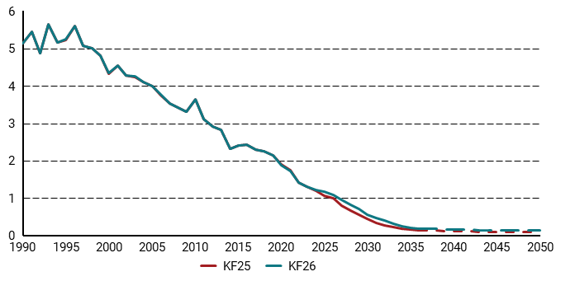
Figur 4.11: Drivhusgasudledninger fra husholdninger i KF26 og KF25, mio. ton CO2e | 1990 | 1991 | 1992 | 1993 | 1994 | 1995 | 1996 | 1997 | 1998 | 1999 | 2000 | 2001 | 2002 | 2003 | 2004 | 2005 | 2006 | 2007 | 2008 | 2009 | 2010 | 2011 | 2012 | 2013 | 2014 | 2015 | 2016 | 2017 | 2018 | 2019 | 2020 | 2021 | 2022 | 2023 | 2024 | 2025 | 2026 | 2027 | 2028 | 2029 | 2030 | 2031 | 2032 | 2033 | 2034 | 2035 | 2036 | 2037 | 2038 | 2039 | 2040 | 2041 | 2042 | 2043 | 2044 | 2045 | 2046 | 2047 | 2048 | 2049 | 2050
KF25 | 5.1 | 5.5 | 4.9 | 5.7 | 5.2 | 5.2 | 5.6 | 5.1 | 5 | 4.8 | 4.3 | 4.5 | 4.3 | 4.2 | 4.1 | 4 | 3.8 | 3.5 | 3.4 | 3.3 | 3.6 | 3.1 | 2.9 | 2.8 | 2.3 | 2.4 | 2.4 | 2.3 | 2.3 | 2.1 | 1.9 | 1.7 | 1.4 | 1.3 | 1.2 | 1.1 | 1 | 0.8 | 0.7 | 0.6 | 0.4 | 0.3 | 0.3 | 0.2 | 0.2 | 0.2 | 0.1 | 0.1 | 0.1 | 0.1 | 0.1 | 0.1 | 0.1 | 0.1 | 0.1 | 0.1 | 0.1 | 0.1 | 0.1 | 0.1 | 0.1
KF26 | 5.1 | 5.5 | 4.9 | 5.7 | 5.2 | 5.2 | 5.6 | 5.1 | 5 | 4.8 | 4.3 | 4.5 | 4.3 | 4.2 | 4.1 | 4 | 3.8 | 3.5 | 3.4 | 3.3 | 3.6 | 3.1 | 2.9 | 2.8 | 2.3 | 2.4 | 2.4 | 2.3 | 2.2 | 2.1 | 1.9 | 1.7 | 1.4 | 1.3 | 1.2 | 1.2 | 1.1 | 0.9 | 0.8 | 0.7 | 0.6 | 0.5 | 0.4 | 0.3 | 0.2 | 0.2 | 0.2 | 0.2 | 0.2 | 0.2 | 0.2 | 0.2 | 0.2 | 0.1 | 0.1 | 0.1 | 0.1 | 0.1 | 0.1 | 0.1 | 0.1

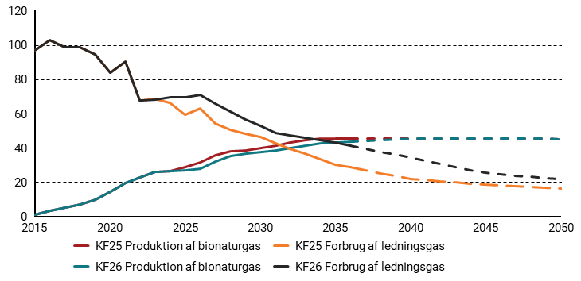
Figur 4.12: Det grønne gaskryds i KF25 og KF26 (gasforbrug og produktion af opgraderet biogas), PJ | 2015 | 2016 | 2017 | 2018 | 2019 | 2020 | 2021 | 2022 | 2023 | 2024 | 2025 | 2026 | 2027 | 2028 | 2029 | 2030 | 2031 | 2032 | 2033 | 2034 | 2035 | 2036 | 2037 | 2038 | 2039 | 2040 | 2041 | 2042 | 2043 | 2044 | 2045 | 2046 | 2047 | 2048 | 2049 | 2050
KF25 Produktion af bionaturgas | 1 | 3.1 | 5.1 | 7.1 | 9.6 | 14.4 | 19.7 | 22.7 | 26 | 26.6 | 28.6 | 31.3 | 35.5 | 37.8 | 38.6 | 39.9 | 41.4 | 43 | 44.4 | 45.3 | 45.3 | 45.3 | 45.3 | 45.3 | 45.2 | 45.2 | 45.2 | 45.2 | 45.2 | 45.2 | 45.2 | 45.2 | 45.2 | 45.2 | 45.2 | 45.2
KF26 Produktion af bionaturgas | 1 | 3.1 | 5.1 | 7.1 | 9.6 | 14.4 | 19.7 | 22.7 | 26 | 26.5 | 26.9 | 28 | 32.1 | 35.4 | 36.8 | 37.5 | 38.5 | 39.9 | 41.3 | 42.5 | 43.1 | 43.6 | 44 | 44.4 | 44.8 | 45.2 | 45.2 | 45.2 | 45.2 | 45.2 | 45.2 | 45.2 | 45.2 | 45.2 | 45.2 | 45.2
KF25 Forbrug af ledningsgas | 97 | 102.9 | 98.5 | 98.9 | 94.5 | 84.1 | 90.5 | 67.7 | 68.4 | 66.3 | 59.3 | 62.8 | 54.4 | 50.5 | 48.2 | 46.4 | 42.5 | 39.4 | 36.5 | 33.6 | 30.3 | 28.7 | 27 | 25.3 | 23.6 | 21.9 | 21.2 | 20.5 | 19.8 | 19.1 | 18.4 | 17.9 | 17.4 | 17 | 16.5 | 16
KF26 Forbrug af ledningsgas | 97 | 102.9 | 98.5 | 98.9 | 94.5 | 84.1 | 90.5 | 67.7 | 68.2 | 69.5 | 69.3 | 70.9 | 65.8 | 61.1 | 56.6 | 52.8 | 48.5 | 47.4 | 45.7 | 44.4 | 42.9 | 41 | 39.5 | 37.8 | 36.1 | 34.4 | 32.6 | 30.8 | 28.9 | 27.1 | 25.3 | 24.6 | 23.9 | 23.1 | 22.4 | 21.7

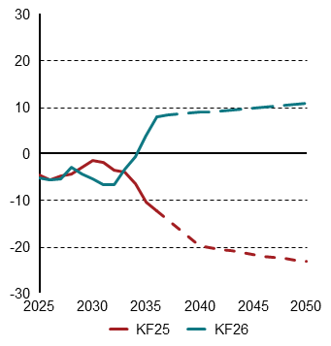
Figur 4.13: Nettoeksport af strøm i KF25 og KF26, TWh. | 2025 | 2026 | 2027 | 2028 | 2029 | 2030 | 2031 | 2032 | 2033 | 2034 | 2035 | 2036 | 2037 | 2038 | 2039 | 2040 | 2041 | 2042 | 2043 | 2044 | 2045 | 2046 | 2047 | 2048 | 2049 | 2050
KF25 | -4.6 | -5.6 | -4.8 | -4.5 | -3 | -1.4 | -2 | -3.5 | -4 | -6.5 | -10.4 | -12.3 | -14.1 | -16 | -17.9 | -19.8 | -20.2 | -20.6 | -21 | -21.3 | -21.7 | -22 | -22.3 | -22.6 | -22.9 | -23.1
KF26 | -5.3 | -5.7 | -5.4 | -2.9 | -4.4 | -5.4 | -6.7 | -6.7 | -3.4 | 0 | 4.7 | 8.4 | 8.9 | 9.1 | 9.3 | 9.5 | 9.7 | 9.9 | 10.1 | 10.2 | 10.4 | 10.6 | 10.8 | 11 | 11.2 | 11.4

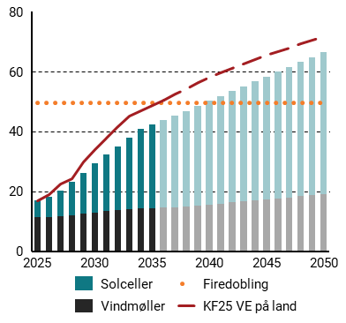
Figur 4.14: Elprodutkion fra VE på land i KF25og KF26, TWh. | 2025 | 2026 | 2027 | 2028 | 2029 | 2030 | 2031 | 2032 | 2033 | 2034 | 2035 | 2036 | 2037 | 2038 | 2039 | 2040 | 2041 | 2042 | 2043 | 2044 | 2045 | 2046 | 2047 | 2048 | 2049 | 2050
Firedobling | 49.6 | 49.6 | 49.6 | 49.6 | 49.6 | 49.6 | 49.6 | 49.6 | 49.6 | 49.6 | 49.6 | 49.6 | 49.6 | 49.6 | 49.6 | 49.6 | 49.6 | 49.6 | 49.6 | 49.6 | 49.6 | 49.6 | 49.6 | 49.6 | 49.6 | 49.6
Solceller | 5.4 | 6.5 | 8.5 | 11 | 13.6 | 16.3 | 18.9 | 21.5 | 24 | 26.6 | 28 | 29.4 | 30.8 | 32.1 | 33.3 | 34.6 | 35.9 | 37.2 | 38.5 | 39.8 | 41 | 42.3 | 43.6 | 44.9 | 46.2 | 47.5
Vindmøller | 11.4 | 11.5 | 11.7 | 12.1 | 12.5 | 12.9 | 13.4 | 13.6 | 14 | 14.3 | 14.3 | 14.5 | 14.5 | 14.9 | 15.2 | 15.5 | 15.9 | 16.2 | 16.6 | 16.9 | 17.3 | 17.6 | 18 | 18.3 | 18.7 | 19
KF25 VE på land | 16.9 | 19 | 22.3 | 24.3 | 29.8 | 33.8 | 37.9 | 41.6 | 45.2 | 46.9 | 48.7 | 50.6 | 52.5 | 54.4 | 56.3 | 58.3 | 59.7 | 61.2 | 62.6 | 64.1 | 65.5 | 66.8 | 68 | 69.2 | 70.5 | 71.7

5
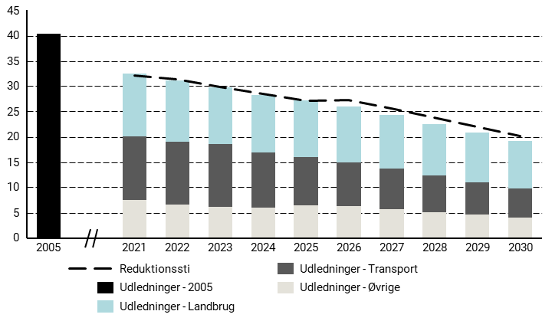
Figur 5.1: Status på Danmarks indfrielse af byrdefordelingsaftale, mio. ton CO2e | 2005 | 2021 | 2022 | 2023 | 2024 | 2025 | 2026 | 2027 | 2028 | 2029 | 2030
Reduktionssti |  | 32.13 | 31.29 | 29.91 | 28.52 | 27.13 | 27.34 | 25.55 | 23.76 | 21.97 | 20.18
Udledninger - 2005 | 40.37
Udledninger - Landbrug |  | 12.51 | 12.21 | 11.23 | 11.36 | 11.26 | 10.98 | 10.57 | 10.10 | 9.77 | 9.37
Udledninger - Transport |  | 12.59 | 12.33 | 12.29 | 11.01 | 9.46 | 8.73 | 8.06 | 7.22 | 6.48 | 5.72
Udledninger - Øvrige |  | 7.46 | 6.64 | 6.20 | 5.95 | 6.52 | 6.27 | 5.71 | 5.14 | 4.57 | 4.02

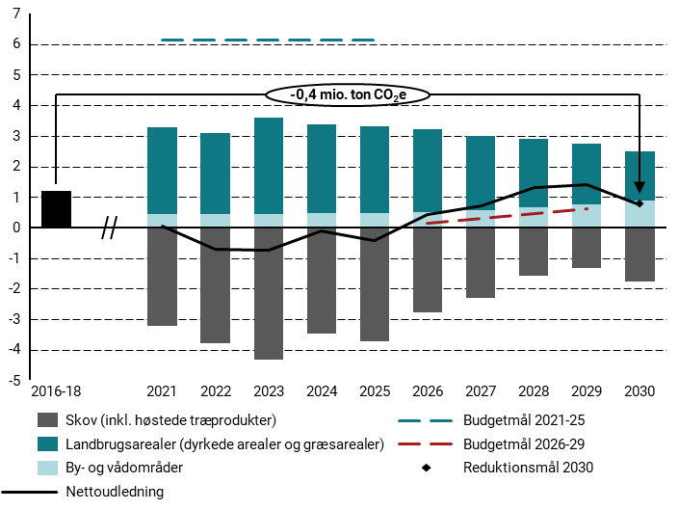
Figur 5.2: Status på Danmarks indfrielse af LULUCF-forordningen, mio. ton CO2e | 2016-18 | 2021 | 2022 | 2023 | 2024 | 2025 | 2026 | 2027 | 2028 | 2029 | 2030
Skov (inkl. høstede træprodukter) |  | -3.22 | -3.78 | -4.33 | -3.47 | -3.72 | -2.78 | -2.3 | -1.58 | -1.34 | -1.77
Landbrugsarealer (dyrkede arealer og græsarealer) |  | 2.83 | 2.63 | 3.14 | 2.9 | 2.83 | 2.69 | 2.44 | 2.22 | 2 | 1.62
By- og vådområder |  | 0.44 | 0.45 | 0.45 | 0.46 | 0.47 | 0.51 | 0.57 | 0.67 | 0.74 | 0.88
Nettoudledning |  | 0.05 | -0.7 | -0.74 | -0.11 | -0.42 | 0.42 | 0.71 | 1.31 | 1.4 | 0.73
Budgetmål 2021-25 |  | 6.12 | 6.12 | 6.12 | 6.12 | 6.12
Budgetmål 2026-29 |  |  |  |  |  |  | 0.15 | 0.31 | 0.46 | 0.61
Reduktionsmål 2030 |  |  |  |  |  |  |  |  |  |  | 0.77

6
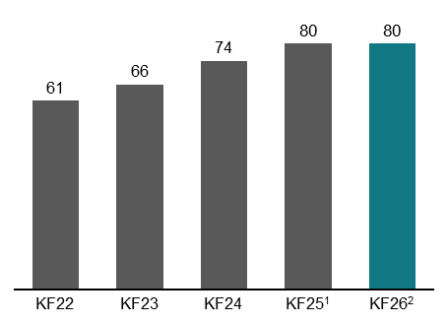
Figur 6.1: Ændring i udledningsreduktion i 2035 relativt til 1990, pct. | KF24 | KP24 | KF25 | KF26
Udledningsreduktion | 0.74 | 0.78 | 0.8 | 0.8

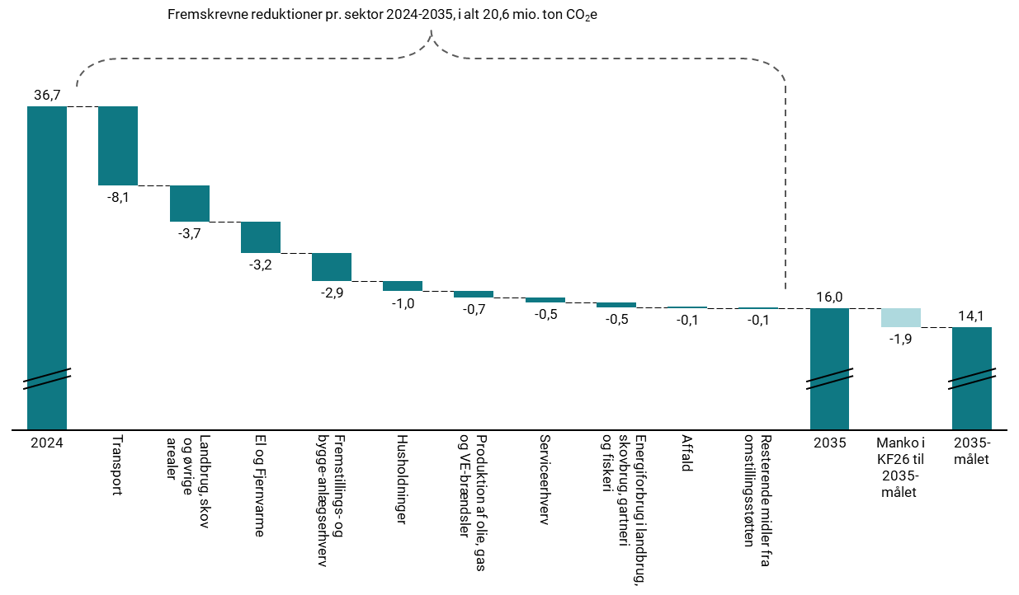
Figur 6.2: Opdeling af skønnede reduktion fra 2030 til 2035, mio. ton CO2e | 2024 | Transport | Landbrug, skov og øvrige arealer | El og Fjernvarme | Fremstillingserhverv og bygge-anlæg | Husholdninger | Produktion af olie, gas og VE-brændsler | Serviceerhverv | Energiforbrug i landbrug skovbrug gartneri og fiskeri | Affald | Resterende midler fra omstillingsstøtten | 2035 | Margen i KF26 til 2035-målet | 2035-målet
co2e, mio ton. | 36.7 | -8.1 | -3.7 | -3.2 | -2.9 | -1 | -0.7 | -0.5 | -0.5 | -0.1 | -0.1 | 16 | -1.9 | 14.1

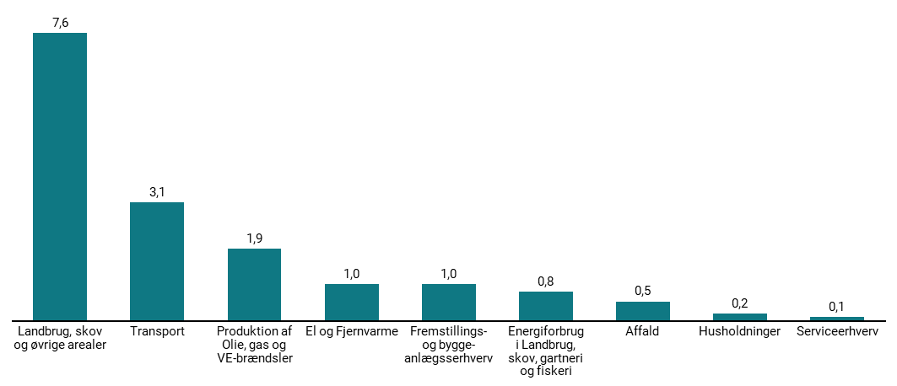
Figur 6.3: Skønnede udledninger i 2035 fordelt på sektorer, mio. ton CO2e | Landbrug, skov og øvrige arealer | Transport | Fremstillings- og bygge-anlægsserhverv | Produktion af Olie, gas og VE-brændsler | El og Fjernvarme | Energiforbrug i Landbrug, skov, gartneri og fiskeri | Affald | Husholdninger | Serviceerhverv
Skønnede udledninger | 7.6 | 3.1 | 2.2 | 1.9 | 1 | 0.8 | 0.5 | 0.2 | 0.1

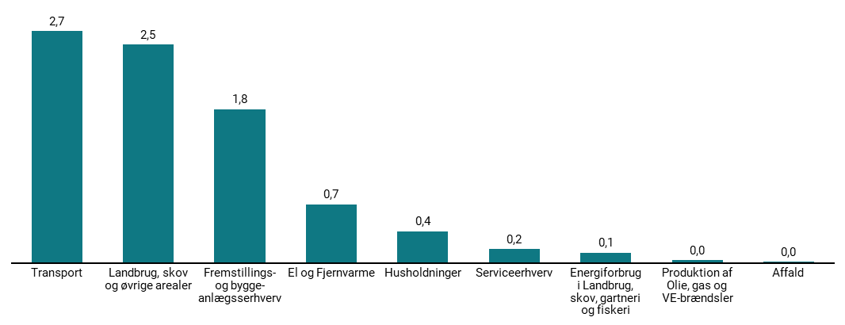
Figur 6.4: Skønnede reduktioner i udledninger fra 2030 til 2035 pr. sektor, mio ton CO2e | Transport | Landbrug, skov og øvrige arealer | El og Fjernvarme | Fremstillings- og bygge-anlægsserhverv | Husholdninger | Serviceerhverv | Energiforbrug i Landbrug, skov, gartneri og fiskeri | Affald | Produktion af Olie, gas og VE-brændsler
Skønnede reduktion (C02e) | 2.7 | 2.5 | 0.7 | 0.5 | 0.4 | 0.2 | 0.1 | 0 | 0

7
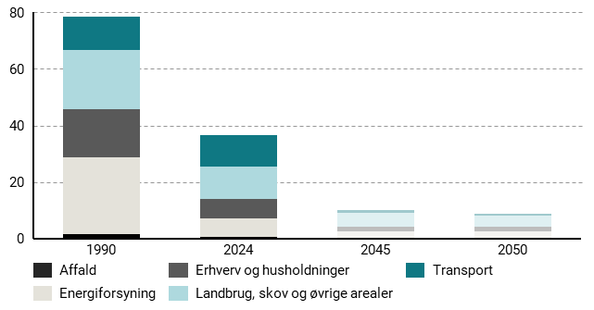
Figur 7.1: Skønnede udledninger i 1990, 2024, 2045 og 2050 pr. sektor, mio. ton CO2e | 1990 | 2024 | 2045 | 2050
Affald | 1.8 | 0.6 | 0.5 | 0.5
Energiforsyning | 27.1 | 6.7 | 2.1 | 2.3
Erhverv og husholdninger | 17 | 6.9 | 2.9 | 2.7
Landbrug, skov og øvrige arealer | 20.9 | 11.2 | 4.9 | 4
Transport | 11.7 | 11.2 | 0.9 | 0.6

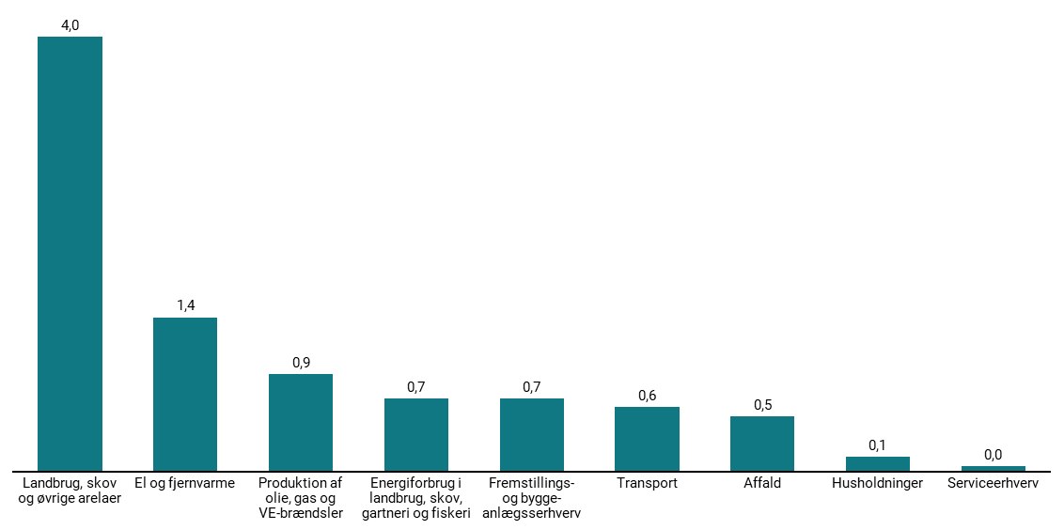
Figur 7.2: Skønnede udledninger i 2050 fordelt på sektorer, mio ton CO2e | Landbrug, skov og øvrige arelaer | Fremstillings- og bygge-anlægsserhverv | El og Fjernvarme | Produktion af Olie, gas og VE-brændsler | Energiforbrug i Landbrug, skov, gartneri og fiskeri | Transport | Affald | Husholdninger | Serviceerhverv
Skønnede udledninger | 4 | 1.9 | 1.4 | 0.9 | 0.7 | 0.6 | 0.5 | 0.1 | 0

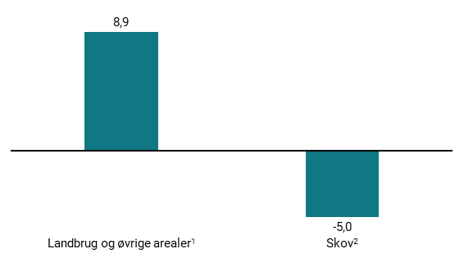
Figur 7.3: Skønnede udledninger og optag i sektoren landbrug, skov og øvrige arealer i 2050, mio. ton CO2e | 2050
Landbrug og øvrige arealer | 8.9
Skov | -5

8
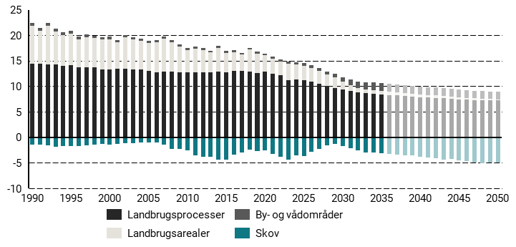
Figur 8.1: Udledninger og optag 1990-2050 fra landbrug, skov og øvrige arealer, mio. ton CO2e | 1990 | 1991 | 1992 | 1993 | 1994 | 1995 | 1996 | 1997 | 1998 | 1999 | 2000 | 2001 | 2002 | 2003 | 2004 | 2005 | 2006 | 2007 | 2008 | 2009 | 2010 | 2011 | 2012 | 2013 | 2014 | 2015 | 2016 | 2017 | 2018 | 2019 | 2020 | 2021 | 2022 | 2023 | 2024 | 2025 | 2026 | 2027 | 2028 | 2029 | 2030 | 2031 | 2032 | 2033 | 2034 | 2035 | 2036 | 2037 | 2038 | 2039 | 2040 | 2041 | 2042 | 2043 | 2044 | 2045 | 2046 | 2047 | 2048 | 2049 | 2050
By- og vådområder | 0.6 | 0.6 | 0.6 | 0.6 | 0.5 | 0.5 | 0.5 | 0.5 | 0.5 | 0.5 | 0.4 | 0.4 | 0.4 | 0.4 | 0.4 | 0.5 | 0.4 | 0.4 | 0.4 | 0.4 | 0.4 | 0.4 | 0.4 | 0.3 | 0.4 | 0.5 | 0.5 | 0.3 | 0.4 | 0.3 | 0.3 | 0.4 | 0.4 | 0.4 | 0.5 | 0.5 | 0.5 | 0.6 | 0.7 | 0.7 | 0.9 | 1.1 | 1.3 | 1.5 | 1.5 | 1.5 | 1.5 | 1.5 | 1.5 | 1.5 | 1.5 | 1.5 | 1.5 | 1.5 | 1.5 | 1.5 | 1.5 | 1.5 | 1.5 | 1.5 | 1.5
Landbrugsarealer | 7.3 | 6.6 | 7.7 | 6.6 | 6 | 6.2 | 5.5 | 5.8 | 5.7 | 5.9 | 5.9 | 5.2 | 6.2 | 5.9 | 5.7 | 5.4 | 5.9 | 6.4 | 5.8 | 5.1 | 4.3 | 4.6 | 4.3 | 3.9 | 4.6 | 3.7 | 3.7 | 3.2 | 4.3 | 3.8 | 3.3 | 2.8 | 2.6 | 3.1 | 2.9 | 2.8 | 2.7 | 2.4 | 2.2 | 2 | 1.6 | 1.2 | 0.8 | 0.7 | 0.7 | 0.7 | 0.7 | 0.6 | 0.6 | 0.6 | 0.6 | 0.5 | 0.5 | 0.5 | 0.5 | 0.4 | 0.4 | 0.3 | 0.3 | 0.2 | 0.1
Landbrugsprocesser | 14.5 | 14.4 | 14.2 | 14.2 | 14.1 | 14.1 | 13.7 | 13.8 | 13.8 | 13.3 | 13.3 | 13.4 | 13.5 | 13.3 | 13.2 | 13.1 | 12.8 | 12.9 | 12.9 | 12.8 | 12.8 | 12.7 | 12.8 | 12.8 | 12.9 | 12.8 | 13 | 13 | 12.8 | 12.7 | 12.8 | 12.5 | 12.2 | 11.2 | 11.4 | 11.3 | 11 | 10.6 | 10.1 | 9.8 | 9.4 | 9.1 | 8.9 | 8.7 | 8.6 | 8.5 | 8.4 | 8.3 | 8.1 | 8 | 7.9 | 7.8 | 7.8 | 7.7 | 7.6 | 7.5 | 7.5 | 7.4 | 7.4 | 7.3 | 7.3
Skov | -1.5 | -1.4 | -1.6 | -1.8 | -1.7 | -1.6 | -1.7 | -1.5 | -1.4 | -1.3 | -1.5 | -1.3 | -1.1 | -1.1 | -1 | -1 | -1.1 | -1.4 | -2.2 | -2.3 | -2.5 | -3.6 | -3.9 | -3.8 | -4.3 | -4.4 | -3.5 | -3 | -2.4 | -2.8 | -2.5 | -3.2 | -3.8 | -4.3 | -3.5 | -3.7 | -2.8 | -2.3 | -1.6 | -1.3 | -1.8 | -2.1 | -2.5 | -2.9 | -3 | -3.1 | -3.3 | -3.4 | -3.6 | -3.6 | -3.8 | -3.9 | -4.1 | -4.3 | -4.3 | -4.5 | -4.7 | -4.9 | -5.1 | -4.9 | -5

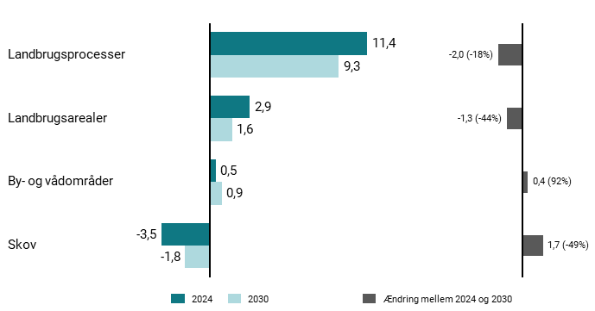
Figur 8.2: Fordeling af udledninger i 2024 og 2030 på tværs af delsektorer, mio. ton CO2e | 2024 | 2030 | Ændring mellem 2024 og 2030
By- og vådområder | 0.5 | 0.9 | 0.4
Landbrugsarealer | 2.9 | 1.6 | -1.3
Landbrugsprocesser | 11.4 | 9.4 | -2
Skov | -3.5 | -1.8 | 1.7

9
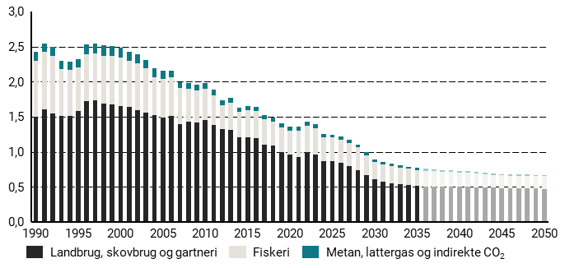
Figur 9.1: Energirelaterede udledninger fra landbrug, skovbrug, gartneri og fiskeri, mio. ton CO2e | 1990 | 1991 | 1992 | 1993 | 1994 | 1995 | 1996 | 1997 | 1998 | 1999 | 2000 | 2001 | 2002 | 2003 | 2004 | 2005 | 2006 | 2007 | 2008 | 2009 | 2010 | 2011 | 2012 | 2013 | 2014 | 2015 | 2016 | 2017 | 2018 | 2019 | 2020 | 2021 | 2022 | 2023 | 2024 | 2025 | 2026 | 2027 | 2028 | 2029 | 2030 | 2031 | 2032 | 2033 | 2034 | 2035 | 2036 | 2037 | 2038 | 2039 | 2040 | 2041 | 2042 | 2043 | 2044 | 2045 | 2046 | 2047 | 2048 | 2049 | 2050
Metan, lattergas og indirekte CO2 | 0.1 | 0.1 | 0.1 | 0.1 | 0.1 | 0.1 | 0.1 | 0.1 | 0.1 | 0.1 | 0.1 | 0.1 | 0.1 | 0.1 | 0.1 | 0.1 | 0.1 | 0.1 | 0.1 | 0.1 | 0.1 | 0.1 | 0.1 | 0.1 | 0.1 | 0.1 | 0.1 | 0.1 | 0.1 | 0.1 | 0.1 | 0.1 | 0.1 | 0 | 0 | 0 | 0 | 0 | 0 | 0 | 0 | 0 | 0 | 0 | 0 | 0 | 0 | 0 | 0 | 0 | 0 | 0 | 0 | 0 | 0 | 0 | 0 | 0 | 0 | 0 | 0
Fiskeri | 0.8 | 0.8 | 0.8 | 0.7 | 0.7 | 0.6 | 0.7 | 0.7 | 0.7 | 0.7 | 0.7 | 0.7 | 0.7 | 0.6 | 0.5 | 0.6 | 0.6 | 0.5 | 0.5 | 0.5 | 0.4 | 0.4 | 0.3 | 0.4 | 0.4 | 0.4 | 0.4 | 0.4 | 0.3 | 0.4 | 0.3 | 0.4 | 0.4 | 0.4 | 0.3 | 0.3 | 0.3 | 0.3 | 0.3 | 0.3 | 0.2 | 0.2 | 0.2 | 0.2 | 0.2 | 0.2 | 0.2 | 0.2 | 0.2 | 0.2 | 0.2 | 0.2 | 0.2 | 0.2 | 0.2 | 0.2 | 0.2 | 0.2 | 0.2 | 0.2 | 0.2
Landbrug, skovbrug og gartneri | 1.5 | 1.6 | 1.5 | 1.5 | 1.5 | 1.6 | 1.7 | 1.7 | 1.7 | 1.7 | 1.6 | 1.6 | 1.6 | 1.6 | 1.5 | 1.5 | 1.5 | 1.4 | 1.4 | 1.4 | 1.4 | 1.4 | 1.3 | 1.3 | 1.2 | 1.2 | 1.2 | 1.1 | 1.1 | 1 | 1 | 0.9 | 1 | 1 | 0.9 | 0.9 | 0.8 | 0.8 | 0.7 | 0.7 | 0.6 | 0.6 | 0.6 | 0.5 | 0.5 | 0.5 | 0.5 | 0.5 | 0.5 | 0.5 | 0.5 | 0.5 | 0.5 | 0.5 | 0.5 | 0.5 | 0.5 | 0.5 | 0.5 | 0.5 | 0.5

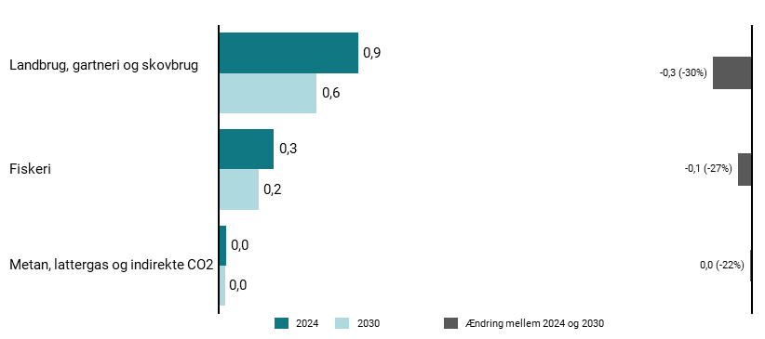
Figur 9.2: Fordeling af udledninger i 2024 og 2030 på tværs af delsektorer, mio. ton CO2e | 2024 | 2030 | Ændring mellem 2024 og 2030
Fiskeri | 0.3 | 0.2 | -0.1
Landbrug, skovbrug og gartneri | 0.9 | 0.6 | -0.3
Metan, lattergas og indirekte CO2 | 0 | 0 | 0

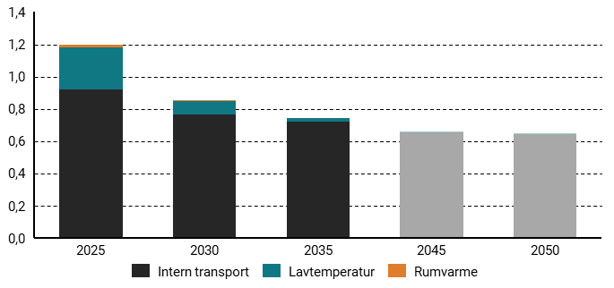
Figur 9.3: Udledninger fra energiforbrug i landbrug, skovbrug, fiskeri og gartneri fordelt på anvendelse, mio. ton CO2e | 2025 | 2030 | 2035 | 2045 | 2050
Intern transport | 0.9 | 0.8 | 0.7 | 0.7 | 0.6
Lavtemperatur | 0.3 | 0.1 | 0 | 0 | 0
Rumvarme | 0 | 0 | 0 | 0 | 0

10
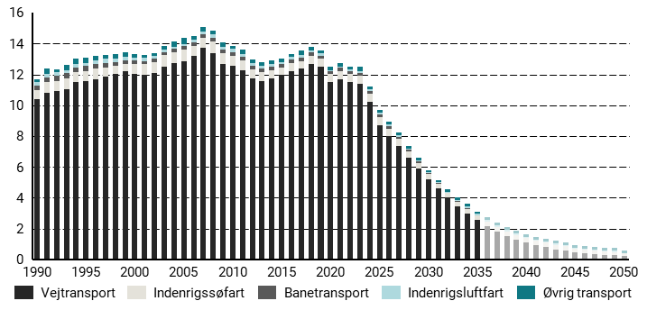
Figur 10.1: Transportsektorens udledninger og optag 1990-2050 fordelt på delsektorer, mio. ton CO2e | 1990 | 1991 | 1992 | 1993 | 1994 | 1995 | 1996 | 1997 | 1998 | 1999 | 2000 | 2001 | 2002 | 2003 | 2004 | 2005 | 2006 | 2007 | 2008 | 2009 | 2010 | 2011 | 2012 | 2013 | 2014 | 2015 | 2016 | 2017 | 2018 | 2019 | 2020 | 2021 | 2022 | 2023 | 2024 | 2025 | 2026 | 2027 | 2028 | 2029 | 2030 | 2031 | 2032 | 2033 | 2034 | 2035 | 2036 | 2037 | 2038 | 2039 | 2040 | 2041 | 2042 | 2043 | 2044 | 2045 | 2046 | 2047 | 2048 | 2049 | 2050
Vejtransport | 10.4 | 10.8 | 10.9 | 11 | 11.5 | 11.5 | 11.7 | 11.8 | 12 | 12.2 | 12 | 12 | 12.1 | 12.5 | 12.8 | 12.8 | 13.2 | 13.7 | 13.4 | 12.6 | 12.6 | 12.3 | 11.7 | 11.5 | 11.7 | 12 | 12.2 | 12.4 | 12.7 | 12.5 | 11.5 | 11.7 | 11.5 | 11.4 | 10.2 | 8.7 | 8 | 7.3 | 6.6 | 5.9 | 5.2 | 4.6 | 4 | 3.4 | 3 | 2.5 | 2.1 | 1.8 | 1.5 | 1.3 | 1.1 | 0.9 | 0.8 | 0.7 | 0.5 | 0.5 | 0.4 | 0.3 | 0.3 | 0.3 | 0.2
Indenrigsluftfart | 0.2 | 0.2 | 0.2 | 0.2 | 0.2 | 0.2 | 0.2 | 0.2 | 0.2 | 0.2 | 0.2 | 0.2 | 0.2 | 0.2 | 0.1 | 0.2 | 0.2 | 0.2 | 0.2 | 0.2 | 0.2 | 0.2 | 0.2 | 0.2 | 0.2 | 0.1 | 0.1 | 0.1 | 0.1 | 0.1 | 0.1 | 0.1 | 0.1 | 0.1 | 0.1 | 0.1 | 0.1 | 0.1 | 0.1 | 0.1 | 0.1 | 0.1 | 0.1 | 0.1 | 0.1 | 0.1 | 0.1 | 0.1 | 0.1 | 0.1 | 0.1 | 0.1 | 0.1 | 0.1 | 0.1 | 0.1 | 0.1 | 0.1 | 0.1 | 0.1 | 0
Banetransport | 0.3 | 0.3 | 0.3 | 0.3 | 0.3 | 0.3 | 0.3 | 0.3 | 0.3 | 0.2 | 0.2 | 0.2 | 0.2 | 0.2 | 0.2 | 0.2 | 0.2 | 0.2 | 0.2 | 0.2 | 0.2 | 0.2 | 0.2 | 0.2 | 0.2 | 0.2 | 0.2 | 0.2 | 0.2 | 0.2 | 0.2 | 0.2 | 0.2 | 0.2 | 0.2 | 0.2 | 0.2 | 0.1 | 0.1 | 0.1 | 0.1 | 0 | 0 | 0 | 0 | 0 | 0 | 0 | 0 | 0 | 0 | 0 | 0 | 0 | 0 | 0 | 0 | 0 | 0 | 0 | 0
Indenrigssøfart | 0.6 | 0.7 | 0.6 | 0.7 | 0.7 | 0.7 | 0.7 | 0.6 | 0.5 | 0.5 | 0.7 | 0.7 | 0.7 | 0.7 | 0.7 | 0.8 | 0.7 | 0.6 | 0.8 | 0.7 | 0.6 | 0.6 | 0.6 | 0.6 | 0.5 | 0.5 | 0.5 | 0.5 | 0.5 | 0.5 | 0.5 | 0.6 | 0.5 | 0.5 | 0.5 | 0.5 | 0.5 | 0.5 | 0.4 | 0.4 | 0.3 | 0.3 | 0.3 | 0.3 | 0.3 | 0.3 | 0.3 | 0.3 | 0.3 | 0.3 | 0.3 | 0.3 | 0.3 | 0.3 | 0.3 | 0.2 | 0.2 | 0.2 | 0.2 | 0.2 | 0.2
Øvrig transport | 0.2 | 0.4 | 0.2 | 0.3 | 0.3 | 0.3 | 0.3 | 0.3 | 0.3 | 0.3 | 0.2 | 0.2 | 0.2 | 0.2 | 0.4 | 0.4 | 0.2 | 0.3 | 0.2 | 0.3 | 0.2 | 0.3 | 0.2 | 0.2 | 0.2 | 0.2 | 0.2 | 0.3 | 0.2 | 0.2 | 0.2 | 0.2 | 0.2 | 0.3 | 0.2 | 0.2 | 0.2 | 0.2 | 0.2 | 0.2 | 0.2 | 0.2 | 0.2 | 0.2 | 0.2 | 0.2 | 0.2 | 0.2 | 0.2 | 0.2 | 0.2 | 0.2 | 0.2 | 0.2 | 0.2 | 0.2 | 0.2 | 0.2 | 0.2 | 0.2 | 0.2

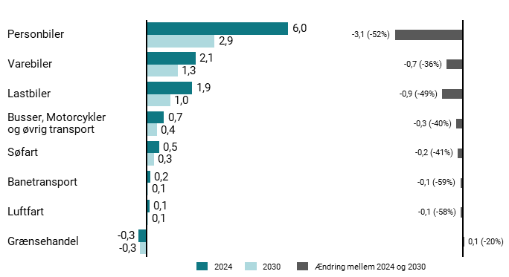
Figur 10.2: Udledninger i 2024 og 2030 på tværs af delsektorer i transport, mio. ton CO2e | 2024 | 2030 | Ændring mellem 2024 og 2030
Busser, motorcykler og øvrig transport | 0.7 | 0.4 | -0.3
Luftfart | 0.1 | 0.1 | -0.1
Personbiler | 6 | 2.9 | -3.1
Varebiler | 2.1 | 1.3 | -0.7
Lastbiler | 1.9 | 1 | -0.9
Grænsehandel | -0.3 | -0.3 | 0.1
Banetransport | 0.2 | 0.1 | -0.1
Søfart | 0.5 | 0.3 | -0.2

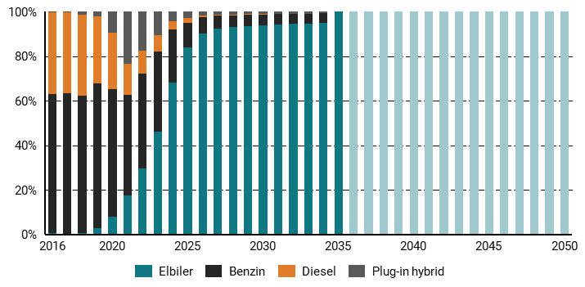
Figur 10.3: Salg af nye personbiler 1990-2050, pct. | 2016 | 2017 | 2018 | 2019 | 2020 | 2021 | 2022 | 2023 | 2024 | 2025 | 2026 | 2027 | 2028 | 2029 | 2030 | 2031 | 2032 | 2033 | 2034 | 2035 | 2036 | 2037 | 2038 | 2039 | 2040 | 2041 | 2042 | 2043 | 2044 | 2045 | 2046 | 2047 | 2048 | 2049 | 2050
Benzin | 62.3 | 63.1 | 61.5 | 64.9 | 56.9 | 45.2 | 42.6 | 35.9 | 23.7 | 10.9 | 7.4 | 5.9 | 5.3 | 5 | 4.9 | 4.8 | 4.6 | 4.4 | 4.2 | 0 | 0 | 0 | 0 | 0 | 0 | 0 | 0 | 0 | 0 | 0 | 0 | 0 | 0 | 0 | 0
Diesel | 36.8 | 36.2 | 36.2 | 30.3 | 25.4 | 13.7 | 10.5 | 7.3 | 3.8 | 2.3 | 0.7 | 0.5 | 0.4 | 0.3 | 0.2 | 0.1 | 0 | 0 | 0 | 0 | 0 | 0 | 0 | 0 | 0 | 0 | 0 | 0 | 0 | 0 | 0 | 0 | 0 | 0 | 0
BEV | 0.6 | 0.3 | 0.7 | 2.7 | 8.1 | 17.5 | 29.4 | 46.2 | 68.2 | 83.9 | 90.2 | 92.2 | 93 | 93.5 | 93.9 | 94.1 | 94.4 | 94.7 | 95 | 100 | 100 | 100 | 100 | 100 | 100 | 100 | 100 | 100 | 100 | 100 | 100 | 100 | 100 | 100 | 100
PHEV | 0.3 | 0.3 | 1.5 | 2.1 | 9.6 | 23.6 | 17.4 | 10.6 | 4.4 | 2.9 | 1.8 | 1.5 | 1.3 | 1.2 | 1.1 | 1 | 1 | 0.9 | 0.8 | 0 | 0 | 0 | 0 | 0 | 0 | 0 | 0 | 0 | 0 | 0 | 0 | 0 | 0 | 0 | 0

12
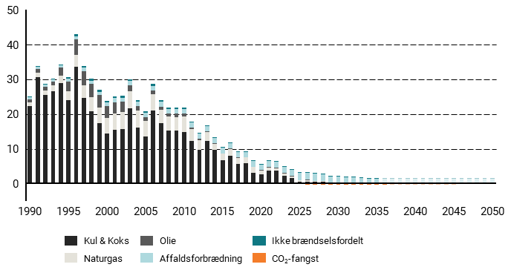
Figur 12.1: El- og fjernvarmesektorens udledninger og optag 1990-2050 fordelt på delsektorer, mio. ton CO2e | 1990 | 1991 | 1992 | 1993 | 1994 | 1995 | 1996 | 1997 | 1998 | 1999 | 2000 | 2001 | 2002 | 2003 | 2004 | 2005 | 2006 | 2007 | 2008 | 2009 | 2010 | 2011 | 2012 | 2013 | 2014 | 2015 | 2016 | 2017 | 2018 | 2019 | 2020 | 2021 | 2022 | 2023 | 2024 | 2025 | 2026 | 2027 | 2028 | 2029 | 2030 | 2031 | 2032 | 2033 | 2034 | 2035 | 2036 | 2037 | 2038 | 2039 | 2040 | 2041 | 2042 | 2043 | 2044 | 2045 | 2046 | 2047 | 2048 | 2049 | 2050
Affaldsforbrænding | 0.5 | 0.6 | 0.6 | 0.7 | 0.7 | 0.8 | 0.9 | 0.9 | 1 | 1 | 1.1 | 1.1 | 1.2 | 1.3 | 1.3 | 1.3 | 1.3 | 1.4 | 1.4 | 1.4 | 1.3 | 1.4 | 1.4 | 1.5 | 1.6 | 1.6 | 1.6 | 1.6 | 1.6 | 1.6 | 1.6 | 1.6 | 1.7 | 1.7 | 1.8 | 2 | 2 | 2 | 1.9 | 1.9 | 1.9 | 1.7 | 1.7 | 1.6 | 1.3 | 1.3 | 1.3 | 1.3 | 1.3 | 1.3 | 1.3 | 1.3 | 1.3 | 1.3 | 1.3 | 1.3 | 1.3 | 1.3 | 1.3 | 1.3 | 1.3
Ikke brændselsfordelt | 0.1 | 0.1 | 0.1 | 0.2 | 0.3 | 0.5 | 0.6 | 0.5 | 0.6 | 0.6 | 0.6 | 0.6 | 0.6 | 0.6 | 0.5 | 0.5 | 0.5 | 0.4 | 0.4 | 0.4 | 0.4 | 0.4 | 0.3 | 0.3 | 0.2 | 0.2 | 0.2 | 0.2 | 0.2 | 0.2 | 0.2 | 0.2 | 0.2 | 0.2 | 0.2 | 0.1 | 0.1 | 0.1 | 0.1 | 0.1 | 0.1 | 0.1 | 0.1 | 0.1 | 0.1 | 0.1 | 0.1 | 0.1 | 0.1 | 0.1 | 0.1 | 0.1 | 0.1 | 0.1 | 0.1 | 0.1 | 0.1 | 0.1 | 0.1 | 0.1 | 0.1
Kul & Koks | 22.2 | 30.6 | 25.4 | 26.7 | 28.8 | 24 | 33.6 | 24.6 | 20.7 | 17.4 | 14.4 | 15.4 | 15.6 | 21.6 | 16.2 | 13.5 | 20.9 | 17.4 | 15.3 | 15.3 | 14.8 | 12.3 | 9.6 | 12.2 | 9.6 | 6.8 | 7.9 | 5.7 | 5.8 | 3.2 | 2.7 | 3.7 | 3.8 | 2.3 | 1.5 | 0.5 | 0.5 | 0.4 | 0.4 | 0 | 0 | 0 | 0 | 0 | 0 | 0 | 0 | 0 | 0 | 0 | 0 | 0 | 0 | 0 | 0 | 0 | 0 | 0 | 0 | 0 | 0
Naturgas | 1.1 | 1.3 | 1.4 | 1.6 | 2.1 | 2.7 | 3.4 | 3.6 | 4.2 | 4.5 | 4.5 | 4.8 | 4.9 | 4.9 | 4.8 | 4.4 | 4.7 | 3.8 | 4 | 3.8 | 4.5 | 3.5 | 3 | 2.6 | 1.9 | 1.8 | 2 | 1.7 | 1.6 | 1.5 | 1 | 1 | 0.5 | 0.6 | 0.6 | 0.4 | 0.5 | 0.3 | 0.2 | 0.1 | 0.1 | 0 | 0 | 0 | 0 | 0 | 0 | 0 | 0 | 0 | 0 | 0 | 0 | 0 | 0 | 0 | 0 | 0 | 0 | 0 | 0
Olie | 1 | 1.1 | 1 | 1 | 2.4 | 2.8 | 4.5 | 4.1 | 3.8 | 3.6 | 3.3 | 3.3 | 3 | 1.7 | 1.2 | 1.1 | 1.2 | 1 | 0.8 | 1 | 0.8 | 0.4 | 0.3 | 0.3 | 0.2 | 0.1 | 0.2 | 0.2 | 0.1 | 0.1 | 0.1 | 0.2 | 0.3 | 0.1 | 0.1 | 0.1 | 0.1 | 0.1 | 0 | 0 | 0 | 0 | 0 | 0 | 0 | 0 | 0 | 0 | 0 | 0 | 0 | 0 | 0 | 0 | 0 | 0 | 0 | 0 | 0 | 0 | 0
CO2-fangst | 0 | 0 | 0 | 0 | 0 | 0 | 0 | 0 | 0 | 0 | 0 | 0 | 0 | 0 | 0 | 0 | 0 | 0 | 0 | 0 | 0 | 0 | 0 | 0 | 0 | 0 | 0 | 0 | 0 | 0 | 0 | 0 | 0 | 0 | 0 | 0 | -0.3 | -0.4 | -0.4 | -0.4 | -0.4 | -0.4 | -0.4 | -0.4 | -0.4 | -0.4 | -0.4 | -0.4 | -0.4 | -0.4 | -0.4 | -0.4 | -0.4 | -0.4 | -0.4 | -0.4 | 0 | 0 | 0 | 0 | 0


Figur 12.2: Udledninger i 2024 og 2030 på tværs af el- og fjernvarmesektoren, mio. ton CO2e | 2024 | 2030 | Ændring mellem 2024 og 2030
Affaldsforbrænding | 1.8 | 1.9 | 0.1
CO2-fangst | 0 | -0.4 | -0.4
Gas & dieselolie | 0.1 | 0 | -0.1
Ikke brændselsfordelt | 0.2 | 0.1 | -0.1
Kul & Koks | 1.5 | 0 | -1.5
Naturgas | 0.6 | 0.1 | -0.5

14

Figur 14.1: Affaldssektorens udledninger 1990-2050 fordelt på delsektorer, mio. ton CO2e | 1990 | 1991 | 1992 | 1993 | 1994 | 1995 | 1996 | 1997 | 1998 | 1999 | 2000 | 2001 | 2002 | 2003 | 2004 | 2005 | 2006 | 2007 | 2008 | 2009 | 2010 | 2011 | 2012 | 2013 | 2014 | 2015 | 2016 | 2017 | 2018 | 2019 | 2020 | 2021 | 2022 | 2023 | 2024 | 2025 | 2026 | 2027 | 2028 | 2029 | 2030 | 2031 | 2032 | 2033 | 2034 | 2035 | 2036 | 2037 | 2038 | 2039 | 2040 | 2041 | 2042 | 2043 | 2044 | 2045 | 2046 | 2047 | 2048 | 2049 | 2050
Deponi | 1.3 | 1.3 | 1.2 | 1.2 | 1.1 | 1 | 0.9 | 0.8 | 0.7 | 0.7 | 0.7 | 0.7 | 0.6 | 0.6 | 0.5 | 0.5 | 0.5 | 0.5 | 0.5 | 0.4 | 0.4 | 0.4 | 0.4 | 0.3 | 0.3 | 0.3 | 0.3 | 0.3 | 0.3 | 0.3 | 0.3 | 0.2 | 0.2 | 0.2 | 0.2 | 0.2 | 0.2 | 0.2 | 0.2 | 0.2 | 0.2 | 0.2 | 0.2 | 0.2 | 0.2 | 0.2 | 0.2 | 0.2 | 0.2 | 0.2 | 0.2 | 0.2 | 0.2 | 0.2 | 0.2 | 0.2 | 0.2 | 0.2 | 0.2 | 0.2 | 0.2
Kompostering | 0 | 0 | 0 | 0 | 0.1 | 0.1 | 0.1 | 0.1 | 0.1 | 0.1 | 0.1 | 0.1 | 0.1 | 0.1 | 0.1 | 0.1 | 0.1 | 0.1 | 0.1 | 0.1 | 0.1 | 0.1 | 0.1 | 0.1 | 0.1 | 0.1 | 0.1 | 0.1 | 0.1 | 0.1 | 0.1 | 0.1 | 0.1 | 0.1 | 0.1 | 0.1 | 0.1 | 0.1 | 0.1 | 0.1 | 0.1 | 0.1 | 0.1 | 0.1 | 0.1 | 0.1 | 0.1 | 0.1 | 0.1 | 0.1 | 0.1 | 0.1 | 0.1 | 0.1 | 0.1 | 0.1 | 0.1 | 0.1 | 0.1 | 0.1 | 0.1
Spildevand | 0.4 | 0.4 | 0.3 | 0.3 | 0.3 | 0.3 | 0.3 | 0.3 | 0.3 | 0.3 | 0.3 | 0.3 | 0.3 | 0.2 | 0.2 | 0.2 | 0.3 | 0.3 | 0.3 | 0.2 | 0.2 | 0.2 | 0.2 | 0.2 | 0.2 | 0.2 | 0.2 | 0.2 | 0.2 | 0.2 | 0.2 | 0.2 | 0.2 | 0.2 | 0.2 | 0.2 | 0.2 | 0.2 | 0.2 | 0.2 | 0.2 | 0.2 | 0.2 | 0.2 | 0.2 | 0.2 | 0.2 | 0.2 | 0.2 | 0.2 | 0.2 | 0.2 | 0.2 | 0.2 | 0.2 | 0.2 | 0.2 | 0.2 | 0.2 | 0.2 | 0.2
Øvrig affaldshåndtering | 0 | 0 | 0 | 0 | 0 | 0 | 0 | 0 | 0 | 0 | 0 | 0 | 0 | 0 | 0 | 0 | 0 | 0 | 0 | 0 | 0 | 0 | 0 | 0 | 0 | 0 | 0 | 0 | 0 | 0 | 0 | 0 | 0 | 0 | 0 | 0 | 0 | 0 | 0 | 0 | 0 | 0 | 0 | 0 | 0 | 0 | 0 | 0 | 0 | 0 | 0 | 0 | 0 | 0 | 0 | 0 | 0 | 0 | 0 | 0 | 0


Figur 14.2: Udledninger i 2024 og 2030 på tværs af typer i affaldssektoren, mio. ton CO2e | 2024 | 2030 | Ændring mellem 2024 og 2030
Deponi | 0.2 | 0.2 | 0
Kompostering | 0.1 | 0.1 | 0
Spildevand | 0.2 | 0.2 | 0
Øvrig affaldshåndtering | 0 | 0 | 0

18

Figur 18.1: Gaspris (kr./GJ,2026-priser) | 2025 | 2026 | 2027 | 2028 | 2029 | 2030 | 2031 | 2032 | 2033 | 2034 | 2035 | 2036 | 2037 | 2038 | 2039 | 2040 | 2041 | 2042 | 2043 | 2044 | 2045 | 2046 | 2047 | 2048 | 2049 | 2050
Gaspris -20 pct | 70.8 | 55 | 51.1 | 49.8 | 48.4 | 47.1 | 45.8 | 44.4 | 43.1 | 41.8 | 40.4 | 41.7 | 42.9 | 44 | 45.1 | 46.2 | 47.2 | 48.1 | 49 | 49.8 | 50.7 | 51.4 | 52.2 | 52.9 | 53.5 | 54.2
Gaspris KF26 | 88.5 | 68.8 | 63.9 | 62.2 | 60.5 | 58.9 | 57.2 | 55.5 | 53.9 | 52.2 | 50.5 | 52.1 | 53.6 | 55 | 56.4 | 57.7 | 59 | 60.1 | 61.3 | 62.3 | 63.4 | 64.3 | 65.3 | 66.1 | 66.9 | 67.7
Gaspris +20pct | 106.2 | 82.6 | 76.7 | 74.6 | 72.6 | 70.7 | 68.6 | 66.6 | 64.7 | 62.6 | 60.6 | 62.5 | 64.3 | 66 | 67.7 | 69.2 | 70.8 | 72.1 | 73.6 | 74.8 | 76.1 | 77.2 | 78.4 | 79.3 | 80.3 | 81.2


Figur 18.2: Gasprisfølsomhed: Ændring i forhold til det centrale forløb, PJ | 2030 | 2035 | 2050
Gaspris +20 pct | -4.1 | -4.1 | -2.7
Gaspris -20 pct | 4.1 | 4.8 | 5.8


Figur 18.3: Gasprisfølsomhed: Ændring i forhold til det centrale forløb, DKK/MWh | 2030 | 2035 | 2050
Gaspris +20 pct | 21.8 | 11.4 | 8.4
Gaspris -20 pct | -26.2 | -11 | -8.5


Figur 18.4: Gasprisfølsomhed ved 20 pct. lavere priser i forhold til grundforløbet, PJ | 2025 | 2026 | 2027 | 2028 | 2029 | 2030 | 2031 | 2032 | 2033 | 2034 | 2035 | 2036 | 2037 | 2038 | 2039 | 2040
Produktion af bionaturgas | 26.8 | 27.9 | 31.8 | 35 | 36.4 | 36.9 | 37.9 | 39.1 | 40.4 | 41.5 | 42.1 | 42.4 | 42.7 | 43 | 43.3 | 43.7
Forbrug af ledningsgas | 72.6 | 74 | 68.9 | 63.9 | 59.8 | 56.9 | 52.1 | 51.2 | 49.8 | 48.8 | 47.7 | 46.1 | 44.7 | 43.3 | 41.9 | 40.5


Figur 18.5: Gasprisfølsomhed ved 20 pct. højere priser i forhold til grundforløbet, PJ | 2025 | 2026 | 2027 | 2028 | 2029 | 2030 | 2031 | 2032 | 2033 | 2034 | 2035 | 2036 | 2037 | 2038 | 2039 | 2040
Produktion af bionaturgas | 26.8 | 28.1 | 32.2 | 35.7 | 37.3 | 38 | 39.2 | 40.6 | 42.1 | 43.4 | 44.2 | 44.7 | 45.3 | 45.3 | 45.3 | 45.2
Forbrug af ledningsgas | 67.4 | 68.2 | 63.1 | 57.4 | 53.1 | 48.7 | 44.9 | 43.5 | 41.7 | 40.3 | 38.8 | 36.8 | 35 | 33 | 31.1 | 29.1


Figur 18.6: ETS1 kvotepris, kr./ton CO2 (2026-priser) | 2025 | 2026 | 2027 | 2028 | 2029 | 2030 | 2031 | 2032 | 2033 | 2034 | 2035 | 2036 | 2037 | 2038 | 2039 | 2040 | 2041 | 2042 | 2043 | 2044 | 2045 | 2046 | 2047 | 2048 | 2049 | 2050
ETS1 - 20pct | 477 | 498.2 | 517.9 | 539.9 | 562.8 | 587.3 | 614.2 | 642 | 671.4 | 701.6 | 734.3 | 767.8 | 803.7 | 841.3 | 880.5 | 922.2 | 965.5 | 1011.2 | 1060.2 | 1110.8 | 1165.6 | 1223.6 | 1284 | 1347.7 | 1415.5 | 1487.4
ETS1 KF26 | 596.3 | 622.8 | 647.3 | 674.9 | 703.5 | 734.1 | 767.8 | 802.5 | 839.3 | 877 | 917.9 | 959.7 | 1004.7 | 1051.6 | 1100.6 | 1152.7 | 1206.8 | 1264 | 1325.3 | 1388.6 | 1457 | 1529.5 | 1605 | 1684.6 | 1769.4 | 1859.2
ETS1 + 20pct | 715.5 | 747.4 | 776.8 | 809.9 | 844.2 | 880.9 | 921.4 | 963 | 1007.1 | 1052.4 | 1101.5 | 1151.7 | 1205.6 | 1262 | 1320.8 | 1383.3 | 1448.2 | 1516.8 | 1590.3 | 1666.3 | 1748.4 | 1835.3 | 1926 | 2021.6 | 2123.3 | 2231.1


Figur 18.7: ETS1 kvoteprisfølsomhed på drivhusgasudledninger i forhold til grundforløbet (mio. ton CO2e) | 2030 | 2035 | 2050
ETS1 -20 pct | 0.1 | 0 | 0.1
ETS1 +20 pct | 0 | -0.1 | -0.3


Figur 18.8: ETS1 kvoteprisfølsomhed på elpriser i forhold til grundforløbet (DKK/MWh) | 2030 | 2035 | 2050
ETS1 -20 pct | -25.8 | -15.8 | -14.1
ETS1 +20 pct | 22.4 | 16 | 11.9

19

Figur 19.1: Udledninger fra landbrugsprocesser, mio. ton CO2e | 1990 | 1991 | 1992 | 1993 | 1994 | 1995 | 1996 | 1997 | 1998 | 1999 | 2000 | 2001 | 2002 | 2003 | 2004 | 2005 | 2006 | 2007 | 2008 | 2009 | 2010 | 2011 | 2012 | 2013 | 2014 | 2015 | 2016 | 2017 | 2018 | 2019 | 2020 | 2021 | 2022 | 2023 | 2024 | 2025 | 2026 | 2027 | 2028 | 2029 | 2030 | 2031 | 2032 | 2033 | 2034 | 2035 | 2036 | 2037 | 2038 | 2039 | 2040 | 2041 | 2042 | 2043 | 2044 | 2045 | 2046 | 2047 | 2048 | 2049 | 2050
Husdyrenes fordøjelse | 4.3 | 4.4 | 4.3 | 4.4 | 4.3 | 4.3 | 4.3 | 4.1 | 4.1 | 3.9 | 3.9 | 4 | 3.9 | 3.8 | 3.7 | 3.7 | 3.7 | 3.8 | 3.8 | 3.9 | 3.9 | 3.8 | 4 | 4 | 4 | 4 | 4 | 4 | 4.1 | 4 | 4 | 4 | 4 | 3.9 | 3.9 | 3.7 | 3.6 | 3.5 | 3.4 | 3.3 | 3.2 | 3.1 | 3.1 | 3 | 3 | 3 | 2.9 | 2.9 | 2.9 | 2.8 | 2.8 | 2.8 | 2.8 | 2.8 | 2.7 | 2.7 | 2.7 | 2.7 | 2.7 | 2.7 | 2.7
Gødningshåndtering | 3.9 | 4 | 4.2 | 4.4 | 4.4 | 4.4 | 4.4 | 4.5 | 4.7 | 4.7 | 4.8 | 5 | 5.1 | 5.2 | 5.3 | 5.1 | 4.9 | 4.8 | 4.7 | 4.6 | 4.7 | 4.7 | 4.6 | 4.6 | 4.6 | 4.6 | 4.6 | 4.5 | 4.6 | 4.4 | 4.5 | 4.4 | 4.1 | 3.6 | 3.6 | 3.7 | 3.5 | 3.4 | 3.2 | 3 | 2.8 | 2.7 | 2.6 | 2.5 | 2.4 | 2.4 | 2.3 | 2.3 | 2.2 | 2.2 | 2.1 | 2.1 | 2 | 2 | 2 | 1.9 | 1.9 | 1.8 | 1.8 | 1.8 | 1.8
Lattergas fra marker | 6.3 | 6 | 5.7 | 5.4 | 5.4 | 5.5 | 5 | 5.1 | 4.9 | 4.7 | 4.7 | 4.5 | 4.4 | 4.2 | 4.2 | 4.3 | 4.2 | 4.3 | 4.4 | 4.3 | 4.2 | 4.2 | 4.2 | 4.2 | 4.3 | 4.2 | 4.4 | 4.4 | 4.2 | 4.3 | 4.4 | 4.1 | 4.1 | 3.8 | 3.9 | 3.9 | 3.8 | 3.7 | 3.6 | 3.5 | 3.4 | 3.3 | 3.2 | 3.2 | 3.2 | 3.1 | 3.1 | 3.1 | 3.1 | 3 | 3 | 3 | 3 | 2.9 | 2.9 | 2.9 | 2.9 | 2.8 | 2.8 | 2.8 | 2.8


Figur 19.2: Udledninger fra landbrugets processer i KF26 og KF25, mio. ton CO2e | 1990 | 1991 | 1992 | 1993 | 1994 | 1995 | 1996 | 1997 | 1998 | 1999 | 2000 | 2001 | 2002 | 2003 | 2004 | 2005 | 2006 | 2007 | 2008 | 2009 | 2010 | 2011 | 2012 | 2013 | 2014 | 2015 | 2016 | 2017 | 2018 | 2019 | 2020 | 2021 | 2022 | 2023 | 2024 | 2025 | 2026 | 2027 | 2028 | 2029 | 2030 | 2031 | 2032 | 2033 | 2034 | 2035 | 2036 | 2037 | 2038 | 2039 | 2040 | 2041 | 2042 | 2043 | 2044 | 2045 | 2046 | 2047 | 2048 | 2049 | 2050
KF25 | 14.6 | 14.5 | 14.4 | 14.4 | 14.2 | 14.3 | 13.9 | 13.9 | 13.9 | 13.5 | 13.5 | 13.6 | 13.6 | 13.4 | 13.4 | 13.3 | 12.9 | 13.2 | 13.1 | 13 | 13 | 12.9 | 12.9 | 12.9 | 13 | 12.9 | 13.1 | 13.1 | 13 | 12.8 | 13 | 12.6 | 12.3 | 11.2 | 11.3 | 11.1 | 10.8 | 10.3 | 9.9 | 9.6 | 9.2 | 8.9 | 8.7 | 8.5 | 8.4 | 8.3 | 8.2 | 8.1 | 8 | 7.9 | 7.8 | 7.7 | 7.6 | 7.5 | 7.5 | 7.4 | 7.4 | 7.3 | 7.3 | 7.3 | 7.2
KF26 | 14.5 | 14.4 | 14.2 | 14.2 | 14.1 | 14.1 | 13.7 | 13.8 | 13.8 | 13.3 | 13.3 | 13.4 | 13.5 | 13.3 | 13.2 | 13.1 | 12.8 | 12.9 | 12.9 | 12.8 | 12.8 | 12.7 | 12.8 | 12.8 | 12.9 | 12.8 | 13 | 13 | 12.8 | 12.7 | 12.8 | 12.5 | 12.2 | 11.2 | 11.4 | 11.3 | 11 | 10.6 | 10.1 | 9.8 | 9.4 | 9.1 | 8.9 | 8.7 | 8.6 | 8.5 | 8.4 | 8.3 | 8.1 | 8 | 7.9 | 7.8 | 7.8 | 7.7 | 7.6 | 7.5 | 7.5 | 7.4 | 7.4 | 7.3 | 7.3


Figur 19.3: Ændringer i landbrugets udledninger i 2030 fra KF25 til KF26, mio ton CO2e | 2030
Husdyrenes fordøjelse | -0.1
Gødningshåndtering | 0.2
Lattergas fra marker | 0.1


Figur 19.4: Udvikling i udledninger fra 2024 til 2030, mio. ton CO2e | 2024 | 2030 | Ændring mellem 2024 og 2030
Andre husdyr - fordøjelse og gødningshåndtering | 0.2 | 0.2 | 0
Direkte lattergas fra marker | 3 | 2.5 | -0.4
Svin - fordøjelse | 0.2 | 0.2 | 0
Svin - gødningshåndtering | 1.6 | 1.3 | -0.2
Indirekte lattergas fra marker | 0.7 | 0.6 | -0.1
Kvæg - fordøjelse | 3.5 | 2.8 | -0.7
Kvæg - gødningshåndtering | 1.8 | 1.3 | -0.5
Øvrige udledninger fra marker | 0.2 | 0.2 | 0


Figur 19.5: Udledninger fra husdyrenses fordøjelse, mio. ton CO2e | 1990 | 1991 | 1992 | 1993 | 1994 | 1995 | 1996 | 1997 | 1998 | 1999 | 2000 | 2001 | 2002 | 2003 | 2004 | 2005 | 2006 | 2007 | 2008 | 2009 | 2010 | 2011 | 2012 | 2013 | 2014 | 2015 | 2016 | 2017 | 2018 | 2019 | 2020 | 2021 | 2022 | 2023 | 2024 | 2025 | 2026 | 2027 | 2028 | 2029 | 2030 | 2031 | 2032 | 2033 | 2034 | 2035 | 2036 | 2037 | 2038 | 2039 | 2040 | 2041 | 2042 | 2043 | 2044 | 2045 | 2046 | 2047 | 2048 | 2049 | 2050
Andre husdyr | 0.1 | 0.1 | 0.1 | 0.1 | 0.1 | 0.1 | 0.1 | 0.1 | 0.1 | 0.1 | 0.2 | 0.2 | 0.2 | 0.2 | 0.2 | 0.2 | 0.2 | 0.2 | 0.2 | 0.2 | 0.2 | 0.1 | 0.1 | 0.1 | 0.1 | 0.1 | 0.1 | 0.2 | 0.2 | 0.2 | 0.2 | 0.2 | 0.2 | 0.2 | 0.2 | 0.2 | 0.2 | 0.2 | 0.2 | 0.2 | 0.2 | 0.2 | 0.2 | 0.2 | 0.2 | 0.2 | 0.2 | 0.2 | 0.2 | 0.2 | 0.2 | 0.2 | 0.2 | 0.2 | 0.2 | 0.2 | 0.2 | 0.2 | 0.2 | 0.2 | 0.2
Svin | 0.2 | 0.2 | 0.2 | 0.2 | 0.2 | 0.2 | 0.2 | 0.2 | 0.2 | 0.2 | 0.2 | 0.2 | 0.2 | 0.2 | 0.3 | 0.2 | 0.2 | 0.3 | 0.2 | 0.2 | 0.2 | 0.2 | 0.2 | 0.2 | 0.2 | 0.2 | 0.2 | 0.2 | 0.2 | 0.2 | 0.2 | 0.2 | 0.2 | 0.2 | 0.2 | 0.2 | 0.2 | 0.2 | 0.2 | 0.2 | 0.2 | 0.2 | 0.2 | 0.2 | 0.2 | 0.2 | 0.2 | 0.2 | 0.2 | 0.2 | 0.2 | 0.2 | 0.2 | 0.2 | 0.2 | 0.2 | 0.2 | 0.1 | 0.1 | 0.1 | 0.1
Malkekvæg | 2.7 | 2.7 | 2.6 | 2.6 | 2.6 | 2.6 | 2.6 | 2.5 | 2.5 | 2.4 | 2.3 | 2.3 | 2.3 | 2.3 | 2.2 | 2.2 | 2.2 | 2.2 | 2.3 | 2.3 | 2.3 | 2.3 | 2.4 | 2.4 | 2.4 | 2.4 | 2.5 | 2.5 | 2.6 | 2.6 | 2.5 | 2.6 | 2.5 | 2.5 | 2.5 | 2.4 | 2.3 | 2.2 | 2.1 | 2 | 1.9 | 1.9 | 1.9 | 1.9 | 1.9 | 1.9 | 1.8 | 1.8 | 1.8 | 1.8 | 1.8 | 1.8 | 1.8 | 1.8 | 1.8 | 1.8 | 1.8 | 1.8 | 1.8 | 1.8 | 1.8
Øvrig kvæg | 1.3 | 1.4 | 1.4 | 1.4 | 1.3 | 1.3 | 1.3 | 1.3 | 1.2 | 1.2 | 1.2 | 1.2 | 1.2 | 1.1 | 1.1 | 1 | 1.1 | 1.2 | 1.2 | 1.1 | 1.1 | 1.1 | 1.2 | 1.2 | 1.2 | 1.2 | 1.1 | 1.1 | 1.1 | 1.1 | 1.1 | 1.1 | 1.1 | 1 | 1 | 1 | 1 | 0.9 | 0.9 | 0.9 | 0.9 | 0.9 | 0.8 | 0.8 | 0.8 | 0.8 | 0.7 | 0.7 | 0.7 | 0.7 | 0.7 | 0.7 | 0.6 | 0.6 | 0.6 | 0.6 | 0.6 | 0.6 | 0.6 | 0.6 | 0.6


Figur 19.6: Baggrundstal for udledninger fra konventionelle malkekvægs fordøjelse (index = 2025) | 2025 | 2026 | 2027 | 2028 | 2029 | 2030 | 2031 | 2032 | 2033 | 2034 | 2035 | 2036 | 2037 | 2038 | 2039 | 2040 | 2041 | 2042 | 2043 | 2044 | 2045 | 2046 | 2047 | 2048 | 2049 | 2050
Mælkeydelse | 100 | 101.3 | 102.6 | 103.8 | 105.1 | 106.4 | 107.6 | 108.7 | 109.9 | 111.1 | 112.3 | 113.5 | 114.7 | 115.9 | 117.2 | 118.4 | 119.3 | 120.2 | 121 | 121.9 | 122.8 | 123.7 | 124.6 | 125.5 | 126.3 | 127.2
Ym faktor | 100 | 100.4 | 89.8 | 87.5 | 85.1 | 83.1 | 82.9 | 82.7 | 82.7 | 82.5 | 82.5 | 82.3 | 82.3 | 82.1 | 82.1 | 81.9 | 81.8 | 81.8 | 81.6 | 81.6 | 81.4 | 81.4 | 81.2 | 81 | 81 | 80.8
Samlede udledninger fra konventionelle malkekvæg | 100 | 96.1 | 90.1 | 87.1 | 83.8 | 80.4 | 79.2 | 78.1 | 77.3 | 77.1 | 77.1 | 76.7 | 76.2 | 75.9 | 75.7 | 75.4 | 75 | 75 | 74.7 | 74.5 | 74.3 | 74.1 | 73.7 | 74 | 74.3 | 74.7
Metanudledning per ko | 100 | 97.1 | 91.7 | 90.4 | 88.8 | 87.3 | 88 | 88.5 | 89 | 89.7 | 90.2 | 90.9 | 91.5 | 92.2 | 92.7 | 93.4 | 93.7 | 94.3 | 94.7 | 95.1 | 95.6 | 95.9 | 96.4 | 96.7 | 97.2 | 97.7
Bestand | 100 | 98.2 | 96.2 | 93.3 | 90.6 | 87.6 | 85.6 | 84.2 | 83.1 | 82.6 | 82.5 | 81.6 | 80.6 | 79.6 | 78.7 | 77.7 | 76.8 | 76.1 | 75.4 | 74.3 | 73.6 | 73.2 | 72.6 | 72.6 | 72.6 | 72.7


Figur 19.7: Udledninger fra gødningsgåndtering, mio. ton CO2e | 1990 | 1991 | 1992 | 1993 | 1994 | 1995 | 1996 | 1997 | 1998 | 1999 | 2000 | 2001 | 2002 | 2003 | 2004 | 2005 | 2006 | 2007 | 2008 | 2009 | 2010 | 2011 | 2012 | 2013 | 2014 | 2015 | 2016 | 2017 | 2018 | 2019 | 2020 | 2021 | 2022 | 2023 | 2024 | 2025 | 2026 | 2027 | 2028 | 2029 | 2030 | 2031 | 2032 | 2033 | 2034 | 2035 | 2036 | 2037 | 2038 | 2039 | 2040 | 2041 | 2042 | 2043 | 2044 | 2045 | 2046 | 2047 | 2048 | 2049 | 2050
Andre husdyr | 0.1 | 0.1 | 0.1 | 0.1 | 0.1 | 0.1 | 0.1 | 0.1 | 0.1 | 0.1 | 0.1 | 0.1 | 0.1 | 0.1 | 0.1 | 0.1 | 0.1 | 0.1 | 0.1 | 0.1 | 0.1 | 0.1 | 0.1 | 0.1 | 0.1 | 0.1 | 0.1 | 0.1 | 0.1 | 0.1 | 0.1 | 0.1 | 0.1 | 0.1 | 0.1 | 0.1 | 0.1 | 0.1 | 0.1 | 0.1 | 0.1 | 0.1 | 0.1 | 0.1 | 0.1 | 0.1 | 0.1 | 0.1 | 0.1 | 0.1 | 0.1 | 0.1 | 0.1 | 0.1 | 0.1 | 0.1 | 0.1 | 0.1 | 0.1 | 0.1 | 0.1
Svin | 1.8 | 1.9 | 2.1 | 2.3 | 2.2 | 2.2 | 2.3 | 2.4 | 2.5 | 2.5 | 2.6 | 2.7 | 2.8 | 2.9 | 2.9 | 2.8 | 2.6 | 2.6 | 2.4 | 2.3 | 2.4 | 2.4 | 2.2 | 2.2 | 2.3 | 2.2 | 2.2 | 2.1 | 2.2 | 2.1 | 2.2 | 2.2 | 2 | 1.6 | 1.6 | 1.6 | 1.6 | 1.5 | 1.5 | 1.4 | 1.3 | 1.3 | 1.2 | 1.2 | 1.2 | 1.1 | 1.1 | 1.1 | 1 | 1 | 1 | 1 | 1 | 0.9 | 0.9 | 0.9 | 0.9 | 0.9 | 0.9 | 0.9 | 0.8
Indirekte lattergas - alle husdyr | 0.2 | 0.2 | 0.2 | 0.2 | 0.2 | 0.2 | 0.2 | 0.2 | 0.2 | 0.2 | 0.2 | 0.2 | 0.2 | 0.2 | 0.2 | 0.2 | 0.2 | 0.2 | 0.2 | 0.2 | 0.2 | 0.2 | 0.2 | 0.2 | 0.2 | 0.2 | 0.2 | 0.2 | 0.2 | 0.2 | 0.2 | 0.1 | 0.1 | 0.1 | 0.1 | 0.1 | 0.1 | 0.1 | 0.1 | 0.1 | 0.1 | 0.1 | 0.1 | 0.1 | 0.1 | 0.1 | 0.1 | 0.1 | 0.1 | 0.1 | 0.1 | 0.1 | 0.1 | 0.1 | 0.1 | 0.1 | 0.1 | 0.1 | 0.1 | 0.1 | 0.1
Malkekvæg | 1 | 1 | 1 | 1 | 1 | 1 | 1 | 1 | 1.1 | 1 | 1.1 | 1.1 | 1.2 | 1.2 | 1.2 | 1.2 | 1.2 | 1.1 | 1.1 | 1.2 | 1.2 | 1.2 | 1.3 | 1.3 | 1.3 | 1.3 | 1.3 | 1.3 | 1.3 | 1.2 | 1.2 | 1.2 | 1.2 | 1.1 | 1.1 | 1.2 | 1.1 | 1.1 | 1 | 0.9 | 0.8 | 0.8 | 0.8 | 0.7 | 0.7 | 0.7 | 0.7 | 0.7 | 0.7 | 0.6 | 0.6 | 0.6 | 0.6 | 0.6 | 0.6 | 0.6 | 0.6 | 0.6 | 0.6 | 0.6 | 0.6
Øvrig kvæg | 0.8 | 0.8 | 0.8 | 0.8 | 0.8 | 0.8 | 0.8 | 0.8 | 0.8 | 0.8 | 0.8 | 0.8 | 0.8 | 0.8 | 0.8 | 0.8 | 0.8 | 0.8 | 0.8 | 0.8 | 0.8 | 0.8 | 0.8 | 0.8 | 0.8 | 0.8 | 0.8 | 0.8 | 0.8 | 0.8 | 0.8 | 0.8 | 0.8 | 0.7 | 0.7 | 0.7 | 0.6 | 0.6 | 0.6 | 0.5 | 0.5 | 0.5 | 0.5 | 0.4 | 0.4 | 0.4 | 0.4 | 0.4 | 0.4 | 0.3 | 0.3 | 0.3 | 0.3 | 0.3 | 0.3 | 0.3 | 0.3 | 0.3 | 0.3 | 0.3 | 0.3


Figur 19.8: Gylleafsat til biogas, mio. ton | 1990 | 1991 | 1992 | 1993 | 1994 | 1995 | 1996 | 1997 | 1998 | 1999 | 2000 | 2001 | 2002 | 2003 | 2004 | 2005 | 2006 | 2007 | 2008 | 2009 | 2010 | 2011 | 2012 | 2013 | 2014 | 2015 | 2016 | 2017 | 2018 | 2019 | 2020 | 2021 | 2022 | 2023 | 2024 | 2025 | 2026 | 2027 | 2028 | 2029 | 2030 | 2031 | 2032 | 2033 | 2034 | 2035 | 2036 | 2037 | 2038 | 2039 | 2040 | 2041 | 2042 | 2043 | 2044 | 2045 | 2046 | 2047 | 2048 | 2049 | 2050
Kvæggylle | 0.1 | 0.2 | 0.2 | 0.3 | 0.3 | 0.4 | 0.5 | 0.5 | 0.6 | 0.6 | 0.7 | 0.8 | 0.9 | 1.1 | 1.1 | 1.1 | 1.2 | 1.2 | 1.2 | 1.2 | 1.2 | 1.2 | 1.2 | 1.2 | 1.5 | 1.7 | 2.4 | 3.2 | 3.5 | 4.4 | 5.2 | 5.9 | 6.2 | 7.7 | 8.4 | 7.8 | 7.8 | 8.6 | 9.3 | 9.6 | 9.8 | 10 | 10.3 | 10.6 | 10.9 | 11 | 11.1 | 11.2 | 11.2 | 11.3 | 11.3 | 11.3 | 11.3 | 11.3 | 11.3 | 11.3 | 11.3 | 11.3 | 11.3 | 11.3 | 11.3
Svinegylle | 0.1 | 0.1 | 0.1 | 0.2 | 0.2 | 0.3 | 0.3 | 0.4 | 0.4 | 0.4 | 0.5 | 0.6 | 0.6 | 0.8 | 0.8 | 0.8 | 0.9 | 0.8 | 0.8 | 0.9 | 0.9 | 0.8 | 0.8 | 0.9 | 1 | 1.2 | 1.7 | 2 | 2.2 | 2.6 | 3.1 | 3.6 | 3.8 | 4.6 | 4.9 | 4.6 | 4.6 | 5.1 | 5.5 | 5.7 | 5.8 | 5.9 | 6.1 | 6.3 | 6.4 | 6.5 | 6.6 | 6.6 | 6.7 | 6.7 | 6.7 | 6.7 | 6.7 | 6.7 | 6.7 | 6.7 | 6.7 | 6.7 | 6.7 | 6.7 | 6.7


Figur 19.9: Lattergasudledning fra dyrkning af marker, mio. ton CO2e | 1990 | 1991 | 1992 | 1993 | 1994 | 1995 | 1996 | 1997 | 1998 | 1999 | 2000 | 2001 | 2002 | 2003 | 2004 | 2005 | 2006 | 2007 | 2008 | 2009 | 2010 | 2011 | 2012 | 2013 | 2014 | 2015 | 2016 | 2017 | 2018 | 2019 | 2020 | 2021 | 2022 | 2023 | 2024 | 2025 | 2026 | 2027 | 2028 | 2029 | 2030 | 2031 | 2032 | 2033 | 2034 | 2035 | 2036 | 2037 | 2038 | 2039 | 2040 | 2041 | 2042 | 2043 | 2044 | 2045 | 2046 | 2047 | 2048 | 2049 | 2050
Afgræsning | 0.1 | 0.1 | 0.1 | 0.1 | 0.1 | 0.1 | 0.1 | 0.1 | 0.1 | 0.1 | 0.1 | 0.1 | 0.1 | 0 | 0 | 0 | 0 | 0 | 0 | 0 | 0 | 0 | 0 | 0 | 0 | 0 | 0 | 0 | 0 | 0 | 0 | 0 | 0 | 0 | 0 | 0 | 0 | 0 | 0 | 0 | 0 | 0 | 0 | 0 | 0 | 0 | 0 | 0 | 0 | 0 | 0 | 0 | 0 | 0 | 0 | 0 | 0 | 0 | 0 | 0 | 0
Afgrøderester | 0.7 | 0.7 | 0.5 | 0.6 | 0.6 | 0.7 | 0.7 | 0.7 | 0.7 | 0.7 | 0.7 | 0.8 | 0.7 | 0.7 | 0.7 | 0.8 | 0.8 | 0.7 | 0.8 | 0.9 | 0.8 | 0.8 | 0.9 | 0.8 | 0.9 | 0.9 | 0.9 | 0.9 | 0.7 | 0.9 | 0.9 | 0.8 | 0.9 | 0.8 | 0.8 | 0.8 | 0.8 | 0.8 | 0.8 | 0.8 | 0.8 | 0.8 | 0.7 | 0.7 | 0.7 | 0.7 | 0.7 | 0.7 | 0.7 | 0.7 | 0.7 | 0.7 | 0.7 | 0.7 | 0.7 | 0.7 | 0.7 | 0.7 | 0.7 | 0.7 | 0.7
Andet organisk gødning | 0 | 0 | 0 | 0 | 0 | 0 | 0 | 0 | 0 | 0 | 0 | 0 | 0 | 0 | 0 | 0 | 0 | 0 | 0 | 0 | 0 | 0 | 0 | 0.1 | 0.1 | 0.1 | 0.1 | 0.1 | 0 | 0 | 0 | 0.1 | 0.1 | 0.1 | 0 | 0.1 | 0.1 | 0.1 | 0 | 0 | 0 | 0 | 0 | 0 | 0 | 0 | 0 | 0 | 0 | 0 | 0 | 0 | 0 | 0 | 0 | 0 | 0 | 0 | 0 | 0 | 0
Dyrkning af kulstofrig jord | 0.7 | 0.7 | 0.7 | 0.7 | 0.7 | 0.7 | 0.7 | 0.7 | 0.7 | 0.7 | 0.7 | 0.6 | 0.6 | 0.6 | 0.6 | 0.6 | 0.6 | 0.6 | 0.6 | 0.6 | 0.6 | 0.6 | 0.6 | 0.5 | 0.5 | 0.5 | 0.5 | 0.5 | 0.4 | 0.4 | 0.4 | 0.4 | 0.4 | 0.4 | 0.3 | 0.3 | 0.3 | 0.3 | 0.3 | 0.2 | 0.2 | 0.1 | 0.1 | 0.1 | 0.1 | 0.1 | 0.1 | 0.1 | 0.1 | 0.1 | 0.1 | 0.1 | 0.1 | 0.1 | 0.1 | 0 | 0 | 0 | 0 | 0 | 0
Handelsgødning | 1.7 | 1.6 | 1.5 | 1.4 | 1.4 | 1.3 | 1.2 | 1.2 | 1.2 | 1.1 | 1 | 1 | 0.9 | 0.8 | 0.9 | 0.9 | 0.8 | 0.8 | 0.9 | 0.9 | 0.8 | 0.9 | 0.8 | 0.8 | 0.9 | 0.9 | 1 | 1 | 0.9 | 1 | 1 | 1 | 1 | 0.9 | 1 | 0.9 | 0.9 | 0.9 | 0.8 | 0.8 | 0.8 | 0.8 | 0.8 | 0.8 | 0.8 | 0.8 | 0.8 | 0.8 | 0.8 | 0.8 | 0.8 | 0.8 | 0.7 | 0.7 | 0.7 | 0.7 | 0.7 | 0.7 | 0.7 | 0.7 | 0.7
Husdyrgødning | 0.9 | 0.9 | 0.9 | 0.9 | 0.8 | 0.8 | 0.8 | 0.8 | 0.8 | 0.8 | 0.8 | 0.8 | 0.9 | 0.9 | 0.9 | 0.9 | 0.9 | 0.9 | 0.9 | 0.9 | 0.9 | 0.9 | 0.9 | 0.9 | 0.9 | 0.9 | 0.9 | 0.9 | 0.9 | 0.9 | 0.9 | 0.8 | 0.8 | 0.7 | 0.8 | 0.8 | 0.8 | 0.8 | 0.7 | 0.7 | 0.7 | 0.7 | 0.7 | 0.7 | 0.7 | 0.7 | 0.6 | 0.6 | 0.6 | 0.6 | 0.6 | 0.6 | 0.6 | 0.6 | 0.6 | 0.6 | 0.6 | 0.6 | 0.6 | 0.6 | 0.6
Indirekte lattergasudledning | 1.4 | 1.3 | 1.3 | 1.3 | 1.3 | 1.2 | 1 | 1 | 1.1 | 1 | 0.9 | 0.9 | 0.9 | 0.8 | 0.8 | 0.8 | 0.8 | 0.8 | 0.8 | 0.8 | 0.8 | 0.8 | 0.8 | 0.8 | 0.8 | 0.8 | 0.8 | 0.8 | 0.8 | 0.8 | 0.8 | 0.7 | 0.7 | 0.7 | 0.7 | 0.7 | 0.7 | 0.7 | 0.6 | 0.6 | 0.6 | 0.6 | 0.6 | 0.6 | 0.6 | 0.6 | 0.6 | 0.6 | 0.6 | 0.6 | 0.6 | 0.5 | 0.5 | 0.5 | 0.5 | 0.5 | 0.5 | 0.5 | 0.5 | 0.5 | 0.5
Mineralisering | 0.2 | 0.1 | 0.2 | 0.1 | 0.1 | 0.1 | 0.1 | 0.1 | 0.1 | 0.1 | 0.1 | 0.1 | 0.1 | 0.1 | 0.1 | 0.1 | 0.1 | 0.2 | 0.1 | 0.1 | 0 | 0.1 | 0 | 0 | 0.1 | 0 | 0 | 0 | 0.1 | 0.1 | 0.1 | 0 | 0 | 0.1 | 0.1 | 0.1 | 0.1 | 0.1 | 0.1 | 0 | 0 | 0 | 0 | 0 | 0 | 0 | 0 | 0 | 0 | 0 | 0 | 0 | 0 | 0 | 0 | 0 | 0 | 0 | 0 | 0 | 0
Øvrige | 0.6 | 0.5 | 0.4 | 0.3 | 0.4 | 0.5 | 0.4 | 0.5 | 0.3 | 0.3 | 0.3 | 0.2 | 0.2 | 0.2 | 0.2 | 0.2 | 0.2 | 0.2 | 0.2 | 0.2 | 0.2 | 0.2 | 0.2 | 0.2 | 0.2 | 0.2 | 0.2 | 0.2 | 0.2 | 0.2 | 0.3 | 0.3 | 0.3 | 0.2 | 0.2 | 0.2 | 0.2 | 0.2 | 0.2 | 0.2 | 0.2 | 0.2 | 0.2 | 0.2 | 0.2 | 0.2 | 0.2 | 0.2 | 0.2 | 0.2 | 0.2 | 0.2 | 0.2 | 0.2 | 0.2 | 0.2 | 0.2 | 0.2 | 0.2 | 0.2 | 0.2


Figur 19.10: Bestand af malkekvæg | 2025 | 2030 | 2050
Økologiske | 70.1907 | 73.0819 | 62.8909
Konventionelle | 478.0593 | 418.9541 | 347.3291


Figur 19.11: Metanudledninger fra fordøjelse per malkeko, kg CH4 pr. dyr | 2025 | 2026 | 2027 | 2028 | 2029 | 2030 | 2031 | 2032 | 2033 | 2034 | 2035 | 2036 | 2037 | 2038 | 2039 | 2040 | 2041 | 2042 | 2043 | 2044 | 2045 | 2046 | 2047 | 2048 | 2049 | 2050
Økologiske | 157.5 | 158.2 | 159.1 | 159.8 | 160.7 | 161.4 | 162.3 | 163 | 163.9 | 164.6 | 165.5 | 166.4 | 167 | 167.9 | 168.6 | 169.5 | 170.1 | 170.5 | 171.2 | 171.8 | 172.4 | 172.8 | 173.4 | 174.1 | 174.5 | 175.1
Konventionelle | 156.3 | 151.7 | 143.3 | 141.3 | 138.8 | 136.4 | 137.5 | 138.3 | 139.1 | 140.2 | 141 | 142.1 | 142.9 | 144 | 144.9 | 146 | 146.5 | 147.3 | 148.1 | 148.6 | 149.4 | 149.9 | 150.7 | 151.2 | 151.9 | 152.7


Figur 19.12: Konventionelle og økologiske landbrugsarealer, 1000 ha | 2025 | 2030 | 2050
Økologiske | 292.39 | 330.24 | 285.97
Konventionelle | 2600.99 | 2468.67 | 2169.13

20

Figur 20.1: Udledninger fra LULUCF-sektoren, ekskl. skov, mio. ton CO2e | 1990 | 1991 | 1992 | 1993 | 1994 | 1995 | 1996 | 1997 | 1998 | 1999 | 2000 | 2001 | 2002 | 2003 | 2004 | 2005 | 2006 | 2007 | 2008 | 2009 | 2010 | 2011 | 2012 | 2013 | 2014 | 2015 | 2016 | 2017 | 2018 | 2019 | 2020 | 2021 | 2022 | 2023 | 2024 | 2025 | 2026 | 2027 | 2028 | 2029 | 2030 | 2031 | 2032 | 2033 | 2034 | 2035 | 2036 | 2037 | 2038 | 2039 | 2040 | 2041 | 2042 | 2043 | 2044 | 2045 | 2046 | 2047 | 2048 | 2049 | 2050
Dyrket mark | 6.6 | 5.9 | 7 | 5.9 | 5.3 | 5.5 | 4.8 | 5.2 | 5 | 5.2 | 5.3 | 4.6 | 5.5 | 5.3 | 5 | 4.7 | 5.2 | 5.7 | 5.1 | 4.4 | 3.6 | 4 | 3.6 | 3.2 | 3.8 | 2.9 | 2.9 | 2.4 | 3.5 | 2.9 | 2.4 | 1.9 | 1.7 | 2.2 | 1.8 | 1.8 | 1.7 | 1.6 | 1.5 | 1.4 | 1.2 | 1.1 | 0.8 | 0.7 | 0.7 | 0.7 | 0.7 | 0.6 | 0.6 | 0.6 | 0.6 | 0.5 | 0.5 | 0.5 | 0.5 | 0.4 | 0.4 | 0.3 | 0.3 | 0.2 | 0.1
Græsarealer | 0.7 | 0.7 | 0.7 | 0.7 | 0.7 | 0.7 | 0.7 | 0.7 | 0.7 | 0.6 | 0.6 | 0.6 | 0.6 | 0.6 | 0.6 | 0.7 | 0.7 | 0.7 | 0.7 | 0.7 | 0.7 | 0.7 | 0.7 | 0.7 | 0.8 | 0.9 | 0.8 | 0.8 | 0.8 | 0.8 | 0.8 | 1 | 0.9 | 0.9 | 1.1 | 1 | 0.9 | 0.9 | 0.7 | 0.6 | 0.4 | 0.2 | 0.1 | 0 | 0 | 0 | 0 | 0 | 0 | 0 | 0 | 0 | 0 | 0 | 0 | 0 | 0 | 0 | 0 | 0 | 0
Omlægning til bebyggelse | 0.5 | 0.5 | 0.5 | 0.5 | 0.5 | 0.5 | 0.4 | 0.4 | 0.4 | 0.4 | 0.4 | 0.4 | 0.3 | 0.3 | 0.3 | 0.4 | 0.3 | 0.3 | 0.3 | 0.3 | 0.3 | 0.3 | 0.3 | 0.3 | 0.4 | 0.4 | 0.4 | 0.2 | 0.3 | 0.2 | 0.2 | 0.3 | 0.3 | 0.3 | 0.3 | 0.3 | 0.3 | 0.3 | 0.3 | 0.3 | 0.3 | 0.3 | 0.3 | 0.3 | 0.3 | 0.3 | 0.3 | 0.3 | 0.3 | 0.3 | 0.3 | 0.3 | 0.3 | 0.3 | 0.3 | 0.3 | 0.3 | 0.3 | 0.3 | 0.3 | 0.3
Vådområder | 0.1 | 0.1 | 0.1 | 0.1 | 0.1 | 0.1 | 0.1 | 0.1 | 0.1 | 0.1 | 0.1 | 0.1 | 0.1 | 0.1 | 0.1 | 0.1 | 0.1 | 0.1 | 0.1 | 0.1 | 0.1 | 0.1 | 0.1 | 0.1 | 0.1 | 0.1 | 0.1 | 0.1 | 0.1 | 0.1 | 0.1 | 0.1 | 0.2 | 0.2 | 0.2 | 0.2 | 0.2 | 0.3 | 0.4 | 0.5 | 0.6 | 0.8 | 1 | 1.2 | 1.2 | 1.2 | 1.2 | 1.2 | 1.2 | 1.2 | 1.2 | 1.2 | 1.2 | 1.2 | 1.2 | 1.2 | 1.2 | 1.2 | 1.2 | 1.2 | 1.2


Figur 20.2: Udledninger og optag fra landrugsarealer, mio. ton CO2e | 1990 | 1991 | 1992 | 1993 | 1994 | 1995 | 1996 | 1997 | 1998 | 1999 | 2000 | 2001 | 2002 | 2003 | 2004 | 2005 | 2006 | 2007 | 2008 | 2009 | 2010 | 2011 | 2012 | 2013 | 2014 | 2015 | 2016 | 2017 | 2018 | 2019 | 2020 | 2021 | 2022 | 2023 | 2024 | 2025 | 2026 | 2027 | 2028 | 2029 | 2030 | 2031 | 2032 | 2033 | 2034 | 2035 | 2036 | 2037 | 2038 | 2039 | 2040 | 2041 | 2042 | 2043 | 2044 | 2045 | 2046 | 2047 | 2048 | 2049 | 2050
Kulstofrig jord | 6.3 | 6.3 | 6.2 | 6.1 | 6.1 | 6 | 6 | 5.9 | 5.9 | 5.8 | 5.8 | 5.7 | 5.7 | 5.6 | 5.6 | 5.5 | 5.5 | 5.4 | 5.3 | 5.3 | 5.2 | 5.1 | 4.9 | 4.7 | 4.5 | 4.3 | 4.1 | 4 | 3.8 | 3.6 | 3.4 | 3.2 | 3 | 3 | 2.8 | 2.8 | 2.6 | 2.4 | 2.2 | 1.9 | 1.5 | 1.1 | 0.7 | 0.6 | 0.6 | 0.6 | 0.5 | 0.5 | 0.5 | 0.4 | 0.4 | 0.4 | 0.3 | 0.3 | 0.3 | 0.3 | 0.2 | 0.2 | 0.2 | 0.1 | 0.1
Mineraljord | 1.1 | 0.3 | 1.5 | 0.4 | -0.1 | 0.2 | -0.4 | 0 | -0.1 | 0.1 | 0.3 | -0.4 | 0.6 | 0.4 | 0.2 | 0 | 0.5 | 1.1 | 0.5 | -0.1 | -0.8 | -0.3 | -0.4 | -0.6 | 0.1 | -0.7 | -0.4 | -0.7 | 0.6 | 0.2 | -0.1 | -0.5 | -0.4 | 0.1 | 0 | 0.1 | 0.1 | 0 | 0.1 | 0.1 | 0.1 | 0.1 | 0.1 | 0.1 | 0.1 | 0.1 | 0.1 | 0.1 | 0.1 | 0.1 | 0.2 | 0.1 | 0.2 | 0.2 | 0.2 | 0.1 | 0.1 | 0.1 | 0.1 | 0.1 | 0
Biomasse | -0.1 | 0 | 0 | 0 | -0.1 | -0.1 | -0.1 | -0.1 | -0.1 | -0.1 | -0.1 | -0.1 | -0.1 | -0.1 | -0.1 | -0.1 | -0.1 | -0.1 | -0.1 | -0.1 | -0.1 | -0.1 | -0.2 | -0.2 | 0 | 0.1 | 0 | -0.1 | 0 | -0.1 | 0 | 0.1 | 0 | 0.1 | 0 | 0 | 0 | 0 | 0 | 0 | 0 | 0 | 0 | 0 | 0 | 0 | 0 | 0 | 0 | 0 | 0 | 0 | 0 | 0 | 0 | 0 | 0 | 0 | 0 | 0 | 0
Nettoudledning | 7.3 | 6.6 | 7.7 | 6.6 | 6 | 6.2 | 5.5 | 5.8 | 5.7 | 5.9 | 5.9 | 5.2 | 6.2 | 5.9 | 5.7 | 5.4 | 5.9 | 6.4 | 5.8 | 5.1 | 4.3 | 4.6 | 4.3 | 3.9 | 4.6 | 3.7 | 3.7 | 3.2 | 4.3 | 3.8 | 3.3 | 2.8 | 2.6 | 3.1 | 2.9 | 2.8 | 2.7 | 2.4 | 2.2 | 2 | 1.6 | 1.2 | 0.8 | 0.7 | 0.7 | 0.7 | 0.7 | 0.6 | 0.6 | 0.6 | 0.6 | 0.5 | 0.5 | 0.5 | 0.5 | 0.4 | 0.4 | 0.3 | 0.3 | 0.2 | 0.1


Figur 20.3: Landbrugs- og øvrige arealers samlede udledninger i KF25 og KF26, ekskl. skov | 1990 | 1991 | 1992 | 1993 | 1994 | 1995 | 1996 | 1997 | 1998 | 1999 | 2000 | 2001 | 2002 | 2003 | 2004 | 2005 | 2006 | 2007 | 2008 | 2009 | 2010 | 2011 | 2012 | 2013 | 2014 | 2015 | 2016 | 2017 | 2018 | 2019 | 2020 | 2021 | 2022 | 2023 | 2024 | 2025 | 2026 | 2027 | 2028 | 2029 | 2030 | 2031 | 2032 | 2033 | 2034 | 2035 | 2036 | 2037 | 2038 | 2039 | 2040 | 2041 | 2042 | 2043 | 2044 | 2045 | 2046 | 2047 | 2048 | 2049 | 2050
KF25 | 7.9 | 7.1 | 8.2 | 7.1 | 6.5 | 6.7 | 6 | 6.3 | 6.1 | 6.3 | 6.3 | 5.6 | 6.6 | 6.3 | 6 | 5.7 | 6.2 | 6.7 | 6 | 5.3 | 4.6 | 4.9 | 4.6 | 4.2 | 5 | 4.1 | 4.1 | 3.4 | 4.6 | 4 | 3.5 | 3.1 | 3.1 | 3.6 | 3.2 | 2.9 | 2.7 | 2.5 | 2.4 | 2.1 | 1.9 | 1.7 | 1.5 | 1.6 | 1.6 | 1.7 | 1.6 | 1.6 | 1.6 | 1.6 | 1.6 | 1.5 | 1.4 | 1.4 | 1.4 | 1.3 | 1.2 | 1.2 | 1.2 | 1.1 | 1.1
KF26 | 7.9 | 7.1 | 8.2 | 7.1 | 6.5 | 6.7 | 6 | 6.4 | 6.2 | 6.3 | 6.4 | 5.7 | 6.6 | 6.3 | 6 | 5.9 | 6.3 | 6.8 | 6.2 | 5.5 | 4.7 | 5 | 4.7 | 4.2 | 5 | 4.2 | 4.2 | 3.5 | 4.7 | 4.1 | 3.6 | 3.3 | 3.1 | 3.6 | 3.4 | 3.3 | 3.2 | 3 | 2.9 | 2.7 | 2.5 | 2.3 | 2.1 | 2.2 | 2.2 | 2.2 | 2.2 | 2.2 | 2.1 | 2.1 | 2.1 | 2 | 2 | 2 | 2 | 1.9 | 1.9 | 1.8 | 1.8 | 1.7 | 1.6


Figur 20.4: Udvikling i udledninger fra 2024 til 2030 | 2024 | 2030 | Ændring mellem 2024 og 2030
Mineraljord | 0 | 0.1 | 0
Kulstofrig landbrugsjord | 2.8 | 1.5 | -1.3
Biomasse | 0 | 0 | 0
Bebyggelse | 0.3 | 0.3 | 0
Vådområder | 0.2 | 0.6 | 0.4


Figur 20.5: Forventet udbredelse og udtagning af kulstofrige landbrugsarealer, 1000 ha | 1990 | 1991 | 1992 | 1993 | 1994 | 1995 | 1996 | 1997 | 1998 | 1999 | 2000 | 2001 | 2002 | 2003 | 2004 | 2005 | 2006 | 2007 | 2008 | 2009 | 2010 | 2011 | 2012 | 2013 | 2014 | 2015 | 2016 | 2017 | 2018 | 2019 | 2020 | 2021 | 2022 | 2023 | 2024 | 2025 | 2026 | 2027 | 2028 | 2029 | 2030 | 2031 | 2032 | 2033 | 2034 | 2035
Kulstofrige landbrugsarealer | 213.073 | 211.441 | 209.809 | 208.178 | 206.546 | 204.914 | 203.282 | 201.65 | 200.018 | 198.386 | 196.755 | 195.123 | 193.491 | 191.859 | 190.227 | 188.595 | 186.963 | 185.332 | 183.7 | 182.068 | 180.436 | 175.144 | 169.852 | 164.56 | 159.268 | 153.976 | 148.684 | 143.392 | 138.1 | 132.808 | 127.516 | 122.224 | 116.932 | 113.818 | 110.821 | 107.97 | 102.029 | 94.604 | 84.701 | 75.445 | 58.979 | 43.258 | 27.65 | 23.372 | 21.748 | 20.221
Årlig udtagning | 0 | 0.039 | 0.033 | 0.033 | 0.033 | 0.033 | 0.033 | 0.033 | 0.033 | 0.033 | 0.033 | 0.033 | 0.033 | 0.033 | 0.033 | 0.033 | 0.135 | 0.105 | 0.105 | 0.105 | 0.105 | 0.105 | 0.849 | 0.08 | 0.097 | 0.295 | 0.973 | 0.216 | 0.175 | 0.738 | 0.864 | 0.744 | 0.759 | 1.362 | 0.091 | 0.092 | 2.286 | 5.099 | 7.781 | 7.261 | 14.793 | 14.147 | 14.148 | 2.635 | 0 | 0
Akkumuleret udtagning | 0 | 0.039 | 0.072 | 0.105 | 0.137 | 0.17 | 0.202 | 0.235 | 0.267 | 0.3 | 0.333 | 0.365 | 0.398 | 0.43 | 0.463 | 0.495 | 0.631 | 0.736 | 0.841 | 0.947 | 1.052 | 1.157 | 2.006 | 2.086 | 2.183 | 2.478 | 3.451 | 3.668 | 3.843 | 4.58 | 5.444 | 6.188 | 6.948 | 8.309 | 8.4 | 8.492 | 10.778 | 15.877 | 23.658 | 30.919 | 45.712 | 59.858 | 74.007 | 76.641 | 76.641 | 76.641


Figur 20.6: Udledninger og optag i mineraljord, mio. ton CO2e | 1990 | 1991 | 1992 | 1993 | 1994 | 1995 | 1996 | 1997 | 1998 | 1999 | 2000 | 2001 | 2002 | 2003 | 2004 | 2005 | 2006 | 2007 | 2008 | 2009 | 2010 | 2011 | 2012 | 2013 | 2014 | 2015 | 2016 | 2017 | 2018 | 2019 | 2020 | 2021 | 2022 | 2023 | 2024 | 2025 | 2026 | 2027 | 2028 | 2029 | 2030 | 2031 | 2032 | 2033 | 2034 | 2035 | 2036 | 2037 | 2038 | 2039 | 2040 | 2041 | 2042 | 2043 | 2044 | 2045 | 2046 | 2047 | 2048 | 2049 | 2050
Mineraljord | 1.1 | 0.3 | 1.5 | 0.4 | -0.1 | 0.2 | -0.4 | 0 | -0.1 | 0.1 | 0.3 | -0.4 | 0.6 | 0.4 | 0.2 | 0 | 0.5 | 1.1 | 0.5 | -0.1 | -0.8 | -0.3 | -0.4 | -0.6 | 0.1 | -0.7 | -0.4 | -0.7 | 0.6 | 0.2 | -0.1 | -0.5 | -0.4 | 0.1 | 0 | 0.1 | 0.1 | 0 | 0.1 | 0.1 | 0.1 | 0.1 | 0.1 | 0.1 | 0.1 | 0.1 | 0.1 | 0.1 | 0.1 | 0.1 | 0.2 | 0.1 | 0.2 | 0.2 | 0.2 | 0.1 | 0.1 | 0.1 | 0.1 | 0.1 | 0


Figur 20.7: Efterafgrødeareal, 1000 ha | 1990 | 1991 | 1992 | 1993 | 1994 | 1995 | 1996 | 1997 | 1998 | 1999 | 2000 | 2001 | 2002 | 2003 | 2004 | 2005 | 2006 | 2007 | 2008 | 2009 | 2010 | 2011 | 2012 | 2013 | 2014 | 2015 | 2016 | 2017 | 2018 | 2019 | 2020 | 2021 | 2022 | 2023 | 2024 | 2025 | 2026 | 2027 | 2028 | 2029 | 2030 | 2031 | 2032 | 2033 | 2034 | 2035 | 2036 | 2037 | 2038 | 2039 | 2040 | 2041 | 2042 | 2043 | 2044 | 2045 | 2046 | 2047 | 2048 | 2049 | 2050
Efterafgrødeareal | 0 | 0 | 0 | 0 | 0 | 0 | 0 | 0 | 0 | 0 | 46.265 | 86.103 | 125.9635792 | 124.793812 | 138.6538389 | 145.0597724 | 193.5350861 | 122.29033 | 185.09798 | 185.16792 | 212.05115 | 212.5548 | 224.45896 | 295.69937 | 321.09328 | 395.83608 | 332.41454 | 334.43046 | 384.95845 | 405.225 | 505 | 474.69786 | 507.95536 | 451.447067 | 486.5 | 486.5 | 486.5 | 606.27 | 606.27 | 606.27 | 606.27 | 606.27 | 606.27 | 606.27 | 606.27 | 606.27 | 606.27 | 606.27 | 606.27 | 606.27 | 606.27 | 606.27 | 606.27 | 606.27 | 606.27 | 606.27 | 606.27 | 606.27 | 606.27 | 606.27 | 606.27


Figur 20.8: Udledninger fra vådområder, mio. ton CO2e | 1990 | 1991 | 1992 | 1993 | 1994 | 1995 | 1996 | 1997 | 1998 | 1999 | 2000 | 2001 | 2002 | 2003 | 2004 | 2005 | 2006 | 2007 | 2008 | 2009 | 2010 | 2011 | 2012 | 2013 | 2014 | 2015 | 2016 | 2017 | 2018 | 2019 | 2020 | 2021 | 2022 | 2023 | 2024 | 2025 | 2026 | 2027 | 2028 | 2029 | 2030 | 2031 | 2032 | 2033 | 2034 | 2035 | 2036 | 2037 | 2038 | 2039 | 2040 | 2041 | 2042 | 2043 | 2044 | 2045 | 2046 | 2047 | 2048 | 2049 | 2050
Vådområder | 0.1 | 0.1 | 0.1 | 0.1 | 0.1 | 0.1 | 0.1 | 0.1 | 0.1 | 0.1 | 0.1 | 0.1 | 0.1 | 0.1 | 0.1 | 0.1 | 0.1 | 0.1 | 0.1 | 0.1 | 0.1 | 0.1 | 0.1 | 0.1 | 0.1 | 0.1 | 0.1 | 0.1 | 0.1 | 0.1 | 0.1 | 0.1 | 0.2 | 0.2 | 0.2 | 0.2 | 0.2 | 0.3 | 0.4 | 0.5 | 0.6 | 0.8 | 1 | 1.2 | 1.2 | 1.2 | 1.2 | 1.2 | 1.2 | 1.2 | 1.2 | 1.2 | 1.2 | 1.2 | 1.2 | 1.2 | 1.2 | 1.2 | 1.2 | 1.2 | 1.2

21

Figur 21.1: Udledninger og optag fra skov og høstede træprodukter KF25 og KF26, mio. ton CO2e | 1990 | 1991 | 1992 | 1993 | 1994 | 1995 | 1996 | 1997 | 1998 | 1999 | 2000 | 2001 | 2002 | 2003 | 2004 | 2005 | 2006 | 2007 | 2008 | 2009 | 2010 | 2011 | 2012 | 2013 | 2014 | 2015 | 2016 | 2017 | 2018 | 2019 | 2020 | 2021 | 2022 | 2023 | 2024 | 2025 | 2026 | 2027 | 2028 | 2029 | 2030 | 2031 | 2032 | 2033 | 2034 | 2035 | 2036 | 2037 | 2038 | 2039 | 2040 | 2041 | 2042 | 2043 | 2044 | 2045 | 2046 | 2047 | 2048 | 2049 | 2050
KF25 | -1.2 | -1.1 | -1.3 | -1.5 | -1.4 | -1.4 | -1.4 | -1.3 | -1.2 | -1 | -1.3 | -1.1 | -1 | -0.9 | -0.8 | -0.8 | -0.9 | -1.1 | -2 | -2 | -2.3 | -3.3 | -3.6 | -3.6 | -4.1 | -4.2 | -3.2 | -2.7 | -2.2 | -2.5 | -2.3 | -3 | -3.5 | -4.1 | -3.4 | -3.3 | -2.5 | -2 | -1.4 | -1.1 | -1.6 | -1.9 | -2.3 | -2.7 | -2.8 | -3 | -3.1 | -3.3 | -3.4 | -3.4 | -3.6 | -3.7 | -3.9 | -4.1 | -4.1 | -4.3 | -4.7 | -4.8 | -4.8 | -4.7 | -4.7
KF26 | -1.5 | -1.4 | -1.6 | -1.8 | -1.7 | -1.6 | -1.7 | -1.5 | -1.4 | -1.3 | -1.5 | -1.3 | -1.1 | -1.1 | -1 | -1 | -1.1 | -1.4 | -2.2 | -2.3 | -2.5 | -3.6 | -3.9 | -3.8 | -4.3 | -4.4 | -3.5 | -3 | -2.4 | -2.8 | -2.5 | -3.2 | -3.8 | -4.3 | -3.5 | -3.7 | -2.8 | -2.3 | -1.6 | -1.3 | -1.8 | -2.1 | -2.5 | -2.9 | -3 | -3.1 | -3.3 | -3.4 | -3.6 | -3.6 | -3.8 | -3.9 | -4.1 | -4.3 | -4.3 | -4.5 | -4.7 | -4.9 | -5.1 | -4.9 | -5


Figur 21.2: Dekomponering af udledninger og optag, mio. ton CO2e | 2024 | 2025 | 2030 | 2035 | 2045 | 2050
Træprodukter | 0 | -0.3 | 0 | -0.1 | -0.1 | -0.1
Levende biomasse | -3.1 | -3.1 | -1.6 | -2.8 | -4 | -4.4
Litter | -0.3 | -0.3 | 0 | -0.1 | -0.2 | -0.3
Dødt ved | 0 | 0 | -0.1 | -0.1 | -0.1 | 0
Emissioner fra jorde | -0.1 | -0.1 | -0.1 | -0.1 | -0.1 | -0.2


Figur 21.3: Udvikling i skovareal samt kulstofpuljerne i skove og høstede træprodukter, mio. ton CO2, 1000 ha (højre) | 1990 | 2000 | 2010 | 2020 | 2030 | 2040 | 2050
Høstede træprodukters kulstofpulje | 22 | 22 | 22 | 23 | 25 | 26 | 27
Skovenes kulstofpulje | 128 | 143 | 161 | 194 | 221 | 257 | 303
Skovareal | 546 | 587 | 623 | 641 | 717 | 851 | 914

22

Figur 22.1: Energirelaterede udledninger fra landbrug, gartneri, skovbrug og fiskeri, mio. ton CO2e | 1990 | 1991 | 1992 | 1993 | 1994 | 1995 | 1996 | 1997 | 1998 | 1999 | 2000 | 2001 | 2002 | 2003 | 2004 | 2005 | 2006 | 2007 | 2008 | 2009 | 2010 | 2011 | 2012 | 2013 | 2014 | 2015 | 2016 | 2017 | 2018 | 2019 | 2020 | 2021 | 2022 | 2023 | 2024 | 2025 | 2026 | 2027 | 2028 | 2029 | 2030 | 2031 | 2032 | 2033 | 2034 | 2035 | 2036 | 2037 | 2038 | 2039 | 2040 | 2041 | 2042 | 2043 | 2044 | 2045 | 2046 | 2047 | 2048 | 2049 | 2050
Metan, lattergas og indirekte CO2 | 0.1 | 0.1 | 0.1 | 0.1 | 0.1 | 0.1 | 0.1 | 0.1 | 0.1 | 0.1 | 0.1 | 0.1 | 0.1 | 0.1 | 0.1 | 0.1 | 0.1 | 0.1 | 0.1 | 0.1 | 0.1 | 0.1 | 0.1 | 0.1 | 0.1 | 0.1 | 0.1 | 0.1 | 0.1 | 0.1 | 0.1 | 0.1 | 0.1 | 0 | 0 | 0 | 0 | 0 | 0 | 0 | 0 | 0 | 0 | 0 | 0 | 0 | 0 | 0 | 0 | 0 | 0 | 0 | 0 | 0 | 0 | 0 | 0 | 0 | 0 | 0 | 0
Fiskeri | 0.8 | 0.8 | 0.8 | 0.7 | 0.7 | 0.6 | 0.7 | 0.7 | 0.7 | 0.7 | 0.7 | 0.7 | 0.7 | 0.6 | 0.5 | 0.6 | 0.6 | 0.5 | 0.5 | 0.5 | 0.4 | 0.4 | 0.3 | 0.4 | 0.4 | 0.4 | 0.4 | 0.4 | 0.3 | 0.4 | 0.3 | 0.4 | 0.4 | 0.4 | 0.3 | 0.3 | 0.3 | 0.3 | 0.3 | 0.3 | 0.2 | 0.2 | 0.2 | 0.2 | 0.2 | 0.2 | 0.2 | 0.2 | 0.2 | 0.2 | 0.2 | 0.2 | 0.2 | 0.2 | 0.2 | 0.2 | 0.2 | 0.2 | 0.2 | 0.2 | 0.2
Landbrug, gartneri og skovbrug | 1.5 | 1.6 | 1.5 | 1.5 | 1.5 | 1.6 | 1.7 | 1.7 | 1.7 | 1.7 | 1.6 | 1.6 | 1.6 | 1.6 | 1.5 | 1.5 | 1.5 | 1.4 | 1.4 | 1.4 | 1.4 | 1.4 | 1.3 | 1.3 | 1.2 | 1.2 | 1.2 | 1.1 | 1.1 | 1 | 1 | 0.9 | 1 | 1 | 0.9 | 0.9 | 0.8 | 0.8 | 0.7 | 0.7 | 0.6 | 0.6 | 0.6 | 0.5 | 0.5 | 0.5 | 0.5 | 0.5 | 0.5 | 0.5 | 0.5 | 0.5 | 0.5 | 0.5 | 0.5 | 0.5 | 0.5 | 0.5 | 0.5 | 0.5 | 0.5


Figur 22.2: Sammenligning af sektorens udledninger i KF26 med KF25, mio. ton CO2e | 1990 | 1991 | 1992 | 1993 | 1994 | 1995 | 1996 | 1997 | 1998 | 1999 | 2000 | 2001 | 2002 | 2003 | 2004 | 2005 | 2006 | 2007 | 2008 | 2009 | 2010 | 2011 | 2012 | 2013 | 2014 | 2015 | 2016 | 2017 | 2018 | 2019 | 2020 | 2021 | 2022 | 2023 | 2024 | 2025 | 2026 | 2027 | 2028 | 2029 | 2030 | 2031 | 2032 | 2033 | 2034 | 2035 | 2036 | 2037 | 2038 | 2039 | 2040 | 2041 | 2042 | 2043 | 2044 | 2045 | 2046 | 2047 | 2048 | 2049 | 2050
KF25 | 2.4 | 2.5 | 2.5 | 2.3 | 2.3 | 2.3 | 2.5 | 2.5 | 2.5 | 2.5 | 2.5 | 2.4 | 2.4 | 2.3 | 2.2 | 2.2 | 2.2 | 2 | 2 | 2 | 2 | 1.9 | 1.7 | 1.8 | 1.6 | 1.7 | 1.6 | 1.5 | 1.5 | 1.4 | 1.4 | 1.4 | 1.4 | 1.4 | 1.3 | 1.2 | 1.2 | 1.1 | 1.1 | 1 | 0.9 | 0.9 | 0.9 | 0.9 | 0.8 | 0.8 | 0.8 | 0.8 | 0.8 | 0.8 | 0.8 | 0.8 | 0.8 | 0.8 | 0.7 | 0.7 | 0.7 | 0.7 | 0.7 | 0.7 | 0.7
KF26 | 2.4 | 2.5 | 2.5 | 2.3 | 2.3 | 2.3 | 2.5 | 2.5 | 2.5 | 2.5 | 2.5 | 2.4 | 2.4 | 2.3 | 2.2 | 2.2 | 2.2 | 2 | 2 | 2 | 2 | 1.9 | 1.7 | 1.8 | 1.6 | 1.7 | 1.6 | 1.5 | 1.5 | 1.4 | 1.4 | 1.4 | 1.4 | 1.4 | 1.3 | 1.2 | 1.2 | 1.2 | 1.1 | 1 | 0.9 | 0.9 | 0.8 | 0.8 | 0.8 | 0.8 | 0.8 | 0.7 | 0.7 | 0.7 | 0.7 | 0.7 | 0.7 | 0.7 | 0.7 | 0.7 | 0.7 | 0.7 | 0.7 | 0.7 | 0.7


Figur 22.3: Udvikling i energirelaterede udledninger 2024-2030 i mio.ton CO2e | 2024 | 2030 | Ændring mellem 2024 og 2030
Fiskeri | 0.3 | 0.2 | -0.1
Landbrug, gartneri og skovbrug | 0.9 | 0.6 | -0.3
Metan, lattergas og indirekte CO2 | 0 | 0 | 0


Figur 22.4: Sektorspecifikke direkte energirelaterede udledninger fra landrug, skovbrug og gartneri, mio. ton CO2e | 2025 | 2026 | 2027 | 2028 | 2029 | 2030 | 2031 | 2032 | 2033 | 2034 | 2035 | 2036 | 2037 | 2038 | 2039 | 2040 | 2041 | 2042 | 2043 | 2044 | 2045 | 2046 | 2047 | 2048 | 2049 | 2050
Gartneri | 0 | 0 | 0 | 0 | 0 | 0 | 0 | 0 | 0 | 0 | 0 | 0 | 0 | 0 | 0 | 0 | 0 | 0 | 0 | 0 | 0 | 0 | 0 | 0 | 0 | 0
Landbrug | 0.8 | 0.8 | 0.7 | 0.7 | 0.6 | 0.6 | 0.5 | 0.5 | 0.5 | 0.5 | 0.5 | 0.5 | 0.5 | 0.5 | 0.5 | 0.5 | 0.5 | 0.5 | 0.5 | 0.5 | 0.5 | 0.5 | 0.5 | 0.4 | 0.4 | 0.4
Skovbrug | 0 | 0 | 0 | 0 | 0 | 0 | 0 | 0 | 0 | 0 | 0 | 0 | 0 | 0 | 0 | 0 | 0 | 0 | 0 | 0 | 0 | 0 | 0 | 0 | 0 | 0


Figur 22.5: Udledninger fra energiforbrug i landbrug, skovbrugog gartneri fordelt på anvendelse, mio. ton CO2e | 2025 | 2030 | 2035 | 2045 | 2050
Intern transport | 0.6 | 0.5 | 0.5 | 0.5 | 0.5
Lavtemperatur | 0.3 | 0.1 | 0 | 0 | 0
Rumvarme | 0 | 0 | 0 | 0 | 0


Figur 22.6: Energiforbrug i landbrug, gartneri og skovbrug, PJ | 1990 | 1991 | 1992 | 1993 | 1994 | 1995 | 1996 | 1997 | 1998 | 1999 | 2000 | 2001 | 2002 | 2003 | 2004 | 2005 | 2006 | 2007 | 2008 | 2009 | 2010 | 2011 | 2012 | 2013 | 2014 | 2015 | 2016 | 2017 | 2018 | 2019 | 2020 | 2021 | 2022 | 2023 | 2024 | 2025 | 2026 | 2027 | 2028 | 2029 | 2030 | 2031 | 2032 | 2033 | 2034 | 2035 | 2036 | 2037 | 2038 | 2039 | 2040 | 2041 | 2042 | 2043 | 2044 | 2045 | 2046 | 2047 | 2048 | 2049 | 2050
Biomasse | 3.5 | 3.5 | 3.5 | 3.2 | 3 | 2.8 | 2.5 | 2.7 | 2.7 | 2.5 | 2.2 | 2.1 | 2.1 | 2 | 2 | 2 | 2 | 2 | 2.1 | 2.1 | 2.1 | 2.1 | 2.1 | 2.1 | 2.1 | 2.2 | 2.2 | 2.2 | 2.2 | 2.2 | 2.1 | 2.3 | 2.2 | 2.2 | 2.2 | 2.3 | 2.3 | 2.3 | 2.3 | 2.3 | 2.3 | 2.3 | 2.3 | 2.2 | 2.1 | 2 | 2 | 2 | 2 | 2 | 2.1 | 2.1 | 2.1 | 2.1 | 2.1 | 2.1 | 2.1 | 2.1 | 2.1 | 2.1 | 2.1
Elektricitet | 6.1 | 6.2 | 6.6 | 6.9 | 6.8 | 6.5 | 7 | 7.1 | 6.9 | 7 | 7.1 | 6.9 | 6.7 | 6.9 | 6.9 | 6.9 | 7.2 | 6.9 | 7 | 6.9 | 7 | 6.8 | 6.6 | 6.7 | 6.6 | 6.6 | 6.5 | 6.5 | 6.5 | 6.8 | 6.7 | 6.9 | 6.2 | 6.3 | 6.2 | 5.9 | 5.8 | 5.9 | 6 | 6 | 6.1 | 6.1 | 6.1 | 6.1 | 6.1 | 6.1 | 6.1 | 6.1 | 6.1 | 6.1 | 6 | 6 | 6 | 6 | 6 | 6 | 5.9 | 5.9 | 5.9 | 5.9 | 5.9
Fjernvarme | 1.9 | 1.9 | 1.9 | 1.9 | 1.8 | 1.8 | 2 | 1.9 | 1.9 | 1.9 | 1.9 | 1.9 | 1.9 | 1.9 | 2 | 2 | 2 | 2 | 2 | 2 | 2 | 1.6 | 1.6 | 1.6 | 1.6 | 1.6 | 1.6 | 1.6 | 1.6 | 1.5 | 1.5 | 1.5 | 1.4 | 1.4 | 1.4 | 1.4 | 1.4 | 1.5 | 1.6 | 1.7 | 1.7 | 1.8 | 1.8 | 1.8 | 1.8 | 1.8 | 1.9 | 1.9 | 1.9 | 1.9 | 1.9 | 2 | 2 | 2 | 2 | 2.1 | 2.1 | 2.1 | 2.2 | 2.2 | 2.2
Kul & Koks | 2.5 | 2.9 | 2.3 | 2.1 | 2.3 | 1.8 | 1.5 | 1.2 | 0.9 | 0.7 | 1.1 | 1.2 | 0.9 | 1.2 | 1.4 | 1.8 | 2 | 2.1 | 1.8 | 1.2 | 1.3 | 1.2 | 1.2 | 1.5 | 1 | 0.7 | 0.6 | 0.4 | 0.4 | 0.2 | 0.1 | 0.1 | 0.1 | 0.1 | 0 | 0.1 | 0 | 0 | 0 | 0 | 0 | 0 | 0 | 0 | 0 | 0 | 0 | 0 | 0 | 0 | 0 | 0 | 0 | 0 | 0 | 0 | 0 | 0 | 0 | 0 | 0
Ledningsgas - fossil-del | 2.2 | 2.7 | 2.4 | 2.5 | 2.5 | 2.6 | 2.7 | 2.6 | 2.5 | 2.2 | 2.4 | 2.7 | 2.5 | 2.3 | 2.3 | 2.2 | 2.2 | 1.9 | 1.7 | 1.7 | 1.8 | 1.6 | 1.6 | 1.5 | 1.4 | 1.5 | 1.7 | 1.7 | 1.4 | 1.3 | 1.3 | 1.2 | 0.5 | 0.4 | 0.4 | 0.5 | 0.5 | 0.5 | 0.4 | 0.4 | 0.3 | 0.2 | 0.2 | 0.1 | 0 | 0 | 0 | 0 | 0 | 0 | 0 | 0 | 0 | 0 | 0 | 0 | 0 | 0 | 0 | 0 | 0
Olie | 14.8 | 15.3 | 15.7 | 15.3 | 15.2 | 16 | 17.4 | 17.4 | 16.7 | 17 | 16.4 | 15.9 | 15.8 | 15.2 | 14.4 | 13.8 | 14.5 | 13.7 | 14.9 | 15.6 | 15.7 | 15.2 | 14.7 | 14.2 | 13.5 | 14 | 13.9 | 12.8 | 12.9 | 12.2 | 11.9 | 11.5 | 12.9 | 12.6 | 11.3 | 11.2 | 10.9 | 10.3 | 9.5 | 8.6 | 7.9 | 7.6 | 7.3 | 7.1 | 7 | 6.9 | 6.8 | 6.8 | 6.8 | 6.8 | 6.8 | 6.8 | 6.7 | 6.6 | 6.6 | 6.5 | 6.5 | 6.4 | 6.4 | 6.4 | 6.4
Øvrig VE | 0.1 | 0.1 | 0.1 | 0.1 | 0.1 | 0.1 | 0.3 | 0.2 | 0.2 | 0.2 | 0.2 | 0.3 | 0.3 | 0.3 | 0.3 | 0.3 | 0.5 | 0.5 | 0.6 | 0.4 | 0.5 | 0.5 | 0.5 | 0.5 | 0.5 | 0.5 | 0.6 | 0.6 | 0.6 | 0.7 | 0.7 | 0.8 | 0.8 | 0.9 | 1 | 1.3 | 1.3 | 1.4 | 1.6 | 1.6 | 1.7 | 1.7 | 1.8 | 1.7 | 1.7 | 1.7 | 1.6 | 1.6 | 1.5 | 1.4 | 1.2 | 1.2 | 1.2 | 1.1 | 1.1 | 1.1 | 1 | 0.9 | 0.9 | 0.8 | 0.7
Ledningsgas - VE-del | 0 | 0 | 0 | 0 | 0 | 0 | 0 | 0 | 0 | 0 | 0 | 0 | 0 | 0 | 0 | 0 | 0 | 0 | 0 | 0 | 0 | 0 | 0 | 0 | 0 | 0 | 0.1 | 0.1 | 0.1 | 0.1 | 0.2 | 0.3 | 0.2 | 0.3 | 0.3 | 0.3 | 0.3 | 0.5 | 0.6 | 0.7 | 0.7 | 0.8 | 0.9 | 0.9 | 1 | 1 | 1 | 0.9 | 0.8 | 0.8 | 0.7 | 0.7 | 0.6 | 0.6 | 0.6 | 0.5 | 0.5 | 0.5 | 0.5 | 0.5 | 0.5


Figur 22.7: Energiforbrug i fiskeri, PJ | 1990 | 1991 | 1992 | 1993 | 1994 | 1995 | 1996 | 1997 | 1998 | 1999 | 2000 | 2001 | 2002 | 2003 | 2004 | 2005 | 2006 | 2007 | 2008 | 2009 | 2010 | 2011 | 2012 | 2013 | 2014 | 2015 | 2016 | 2017 | 2018 | 2019 | 2020 | 2021 | 2022 | 2023 | 2024 | 2025 | 2026 | 2027 | 2028 | 2029 | 2030 | 2031 | 2032 | 2033 | 2034 | 2035 | 2036 | 2037 | 2038 | 2039 | 2040 | 2041 | 2042 | 2043 | 2044 | 2045 | 2046 | 2047 | 2048 | 2049 | 2050
Olie | 10.8 | 11 | 11.1 | 9 | 8.8 | 8.3 | 9 | 9 | 9.2 | 9.4 | 9.5 | 8.9 | 8.9 | 8.5 | 7.4 | 7.5 | 7.5 | 6.9 | 6.3 | 6.1 | 6 | 5.8 | 4.7 | 5.2 | 4.9 | 5.2 | 5.2 | 4.9 | 4.7 | 4.7 | 4.6 | 5 | 5.1 | 5 | 4.6 | 4.6 | 4.5 | 4.5 | 4.4 | 3.9 | 3.3 | 3.3 | 3.3 | 3.2 | 3.2 | 3.1 | 3 | 3 | 2.9 | 2.8 | 2.7 | 2.6 | 2.6 | 2.5 | 2.5 | 2.5 | 2.4 | 2.4 | 2.4 | 2.4 | 2.4
Elektrictet | 0 | 0 | 0 | 0 | 0 | 0 | 0 | 0 | 0 | 0 | 0 | 0 | 0 | 0 | 0 | 0 | 0 | 0 | 0 | 0 | 0 | 0 | 0 | 0 | 0 | 0 | 0 | 0 | 0 | 0 | 0 | 0 | 0 | 0 | 0 | 0 | 0 | 0 | 0 | 0 | 0 | 0 | 0 | 0 | 0 | 0 | 0 | 0 | 0 | 0.1 | 0.1 | 0.1 | 0.1 | 0.1 | 0.1 | 0.1 | 0.1 | 0.1 | 0 | 0 | 0

23

Figur 23.1: Transportsektorens udledninger for 1990-2050, mio. ton CO2e | 1990 | 1991 | 1992 | 1993 | 1994 | 1995 | 1996 | 1997 | 1998 | 1999 | 2000 | 2001 | 2002 | 2003 | 2004 | 2005 | 2006 | 2007 | 2008 | 2009 | 2010 | 2011 | 2012 | 2013 | 2014 | 2015 | 2016 | 2017 | 2018 | 2019 | 2020 | 2021 | 2022 | 2023 | 2024 | 2025 | 2026 | 2027 | 2028 | 2029 | 2030 | 2031 | 2032 | 2033 | 2034 | 2035 | 2036 | 2037 | 2038 | 2039 | 2040 | 2041 | 2042 | 2043 | 2044 | 2045 | 2046 | 2047 | 2048 | 2049 | 2050
Grænsehandel | -0.1 | 0 | 0.2 | 0.3 | 0.5 | 0.4 | 0.4 | 0.4 | 0.4 | 0.2 | 0 | 0.1 | 0.2 | 0.5 | 0.5 | 0.5 | 0.6 | 0.8 | 0.7 | 0.7 | 0.5 | 0.7 | 0.5 | 0.4 | 0.6 | 0.7 | 0.2 | 0.3 | 0.1 | -0.1 | 0.1 | 0.5 | 0.6 | 0.7 | -0.3 | -0.7 | -0.6 | -0.5 | -0.5 | -0.4 | -0.3 | -0.3 | -0.2 | -0.2 | -0.2 | -0.2 | -0.1 | -0.1 | -0.1 | -0.1 | -0.1 | -0.1 | -0.1 | 0 | 0 | 0 | 0 | 0 | 0 | 0 | 0
Vejtransport | 10.5 | 10.8 | 10.8 | 10.8 | 11 | 11.1 | 11.3 | 11.5 | 11.6 | 12 | 12 | 11.8 | 11.8 | 12 | 12.2 | 12.3 | 12.6 | 12.9 | 12.6 | 12 | 12 | 11.6 | 11.3 | 11.1 | 11.1 | 11.3 | 12 | 12.1 | 12.6 | 12.5 | 11.4 | 11.2 | 10.9 | 10.8 | 10.6 | 9.4 | 8.6 | 7.9 | 7 | 6.3 | 5.5 | 4.9 | 4.2 | 3.7 | 3.2 | 2.7 | 2.3 | 1.9 | 1.6 | 1.4 | 1.2 | 1 | 0.8 | 0.7 | 0.6 | 0.5 | 0.4 | 0.4 | 0.3 | 0.3 | 0.2
Indenrigsluftfart | 0.2 | 0.2 | 0.2 | 0.2 | 0.2 | 0.2 | 0.2 | 0.2 | 0.2 | 0.2 | 0.2 | 0.2 | 0.2 | 0.2 | 0.1 | 0.2 | 0.2 | 0.2 | 0.2 | 0.2 | 0.2 | 0.2 | 0.2 | 0.2 | 0.2 | 0.1 | 0.1 | 0.1 | 0.1 | 0.1 | 0.1 | 0.1 | 0.1 | 0.1 | 0.1 | 0.1 | 0.1 | 0.1 | 0.1 | 0.1 | 0.1 | 0.1 | 0.1 | 0.1 | 0.1 | 0.1 | 0.1 | 0.1 | 0.1 | 0.1 | 0.1 | 0.1 | 0.1 | 0.1 | 0.1 | 0.1 | 0.1 | 0.1 | 0.1 | 0.1 | 0
Banetransport | 0.3 | 0.3 | 0.3 | 0.3 | 0.3 | 0.3 | 0.3 | 0.3 | 0.3 | 0.2 | 0.2 | 0.2 | 0.2 | 0.2 | 0.2 | 0.2 | 0.2 | 0.2 | 0.2 | 0.2 | 0.2 | 0.2 | 0.2 | 0.2 | 0.2 | 0.2 | 0.2 | 0.2 | 0.2 | 0.2 | 0.2 | 0.2 | 0.2 | 0.2 | 0.2 | 0.2 | 0.2 | 0.1 | 0.1 | 0.1 | 0.1 | 0 | 0 | 0 | 0 | 0 | 0 | 0 | 0 | 0 | 0 | 0 | 0 | 0 | 0 | 0 | 0 | 0 | 0 | 0 | 0
Indenrigssøfart | 0.6 | 0.7 | 0.6 | 0.7 | 0.7 | 0.7 | 0.7 | 0.6 | 0.5 | 0.5 | 0.7 | 0.7 | 0.7 | 0.7 | 0.7 | 0.8 | 0.7 | 0.6 | 0.8 | 0.7 | 0.6 | 0.6 | 0.6 | 0.6 | 0.5 | 0.5 | 0.5 | 0.5 | 0.5 | 0.5 | 0.5 | 0.6 | 0.5 | 0.5 | 0.5 | 0.5 | 0.5 | 0.5 | 0.4 | 0.4 | 0.3 | 0.3 | 0.3 | 0.3 | 0.3 | 0.3 | 0.3 | 0.3 | 0.3 | 0.3 | 0.3 | 0.3 | 0.3 | 0.3 | 0.3 | 0.2 | 0.2 | 0.2 | 0.2 | 0.2 | 0.2
Øvrig transport | 0.2 | 0.4 | 0.2 | 0.3 | 0.3 | 0.3 | 0.3 | 0.3 | 0.3 | 0.3 | 0.2 | 0.2 | 0.2 | 0.2 | 0.4 | 0.4 | 0.2 | 0.3 | 0.2 | 0.3 | 0.2 | 0.3 | 0.2 | 0.2 | 0.2 | 0.2 | 0.2 | 0.3 | 0.2 | 0.2 | 0.2 | 0.2 | 0.2 | 0.3 | 0.2 | 0.2 | 0.2 | 0.2 | 0.2 | 0.2 | 0.2 | 0.2 | 0.2 | 0.2 | 0.2 | 0.2 | 0.2 | 0.2 | 0.2 | 0.2 | 0.2 | 0.2 | 0.2 | 0.2 | 0.2 | 0.2 | 0.2 | 0.2 | 0.2 | 0.2 | 0.2


Figur 23.2: Transportsektorens samlede udledninger i KF25 og KF26, mio. ton CO2e | 1990 | 1991 | 1992 | 1993 | 1994 | 1995 | 1996 | 1997 | 1998 | 1999 | 2000 | 2001 | 2002 | 2003 | 2004 | 2005 | 2006 | 2007 | 2008 | 2009 | 2010 | 2011 | 2012 | 2013 | 2014 | 2015 | 2016 | 2017 | 2018 | 2019 | 2020 | 2021 | 2022 | 2023 | 2024 | 2025 | 2026 | 2027 | 2028 | 2029 | 2030 | 2031 | 2032 | 2033 | 2034 | 2035 | 2036 | 2037 | 2038 | 2039 | 2040 | 2041 | 2042 | 2043 | 2044 | 2045 | 2046 | 2047 | 2048 | 2049 | 2050
KF25 | 11.7 | 12.4 | 12.4 | 12.6 | 13 | 13.1 | 13.2 | 13.3 | 13.3 | 13.4 | 13.4 | 13.3 | 13.4 | 13.9 | 14.2 | 14.4 | 14.6 | 15.2 | 14.9 | 14.2 | 13.9 | 13.7 | 13 | 12.9 | 12.9 | 13 | 13.3 | 13.5 | 13.7 | 13.5 | 12.4 | 12.6 | 12.4 | 12.4 | 11 | 9.6 | 9 | 8.5 | 7.8 | 7.2 | 6.6 | 6 | 5.5 | 5 | 4.6 | 4 | 3.5 | 3.1 | 2.8 | 2.5 | 2.2 | 1.9 | 1.7 | 1.6 | 1.4 | 1.2 | 1.1 | 1.1 | 1 | 1 | 0.8
KF26 | 11.7 | 12.4 | 12.3 | 12.6 | 13 | 13.1 | 13.2 | 13.3 | 13.3 | 13.4 | 13.3 | 13.3 | 13.4 | 13.8 | 14.2 | 14.4 | 14.5 | 15.1 | 14.8 | 14.1 | 13.9 | 13.6 | 13 | 12.8 | 12.9 | 13 | 13.3 | 13.6 | 13.8 | 13.6 | 12.5 | 12.7 | 12.5 | 12.5 | 11.2 | 9.7 | 8.9 | 8.2 | 7.3 | 6.6 | 5.8 | 5.1 | 4.5 | 4 | 3.6 | 3.1 | 2.7 | 2.4 | 2.1 | 1.9 | 1.6 | 1.5 | 1.3 | 1.2 | 1.1 | 0.9 | 0.9 | 0.8 | 0.8 | 0.7 | 0.6


Figur 23.3: Væsentlige ændringer i udledningerne i 2030 fra KF25 til KF26 | 2030
Luftfart | 0
Personbiler | -0.7
Varebiler | -0.1
Lastbiler | 0.3
Busser | 0
Motorcykler | 0
Grænsehandel | -0.1
Banetransport | 0
Søfart | -0.1
Forsvar | -0.1
Fritidsfaretøjer | 0


Figur 23.4: Transportsektorens udledninger i 2024 og 2030 fordelt på transportkategorier, mio. ton CO2e | 2024 | 2030 | Ændring mellem 2024 og 2030
Busser, motorcykler og øvrig transport | 0.7 | 0.4 | -0.3
Luftfart | 0.1 | 0.1 | -0.1
Personbiler | 6 | 2.9 | -3.1
Varebiler | 2.1 | 1.3 | -0.7
Lastbiler | 1.9 | 1 | -0.9
Grænsehandel | -0.3 | -0.3 | 0.1
Banetrasport | 0.2 | 0.1 | -0.1
Søfart | 0.5 | 0.3 | -0.2


Figur 23.5: Energiforbrug i vejtransporten for 1990-2050, PJ | 1990 | 1991 | 1992 | 1993 | 1994 | 1995 | 1996 | 1997 | 1998 | 1999 | 2000 | 2001 | 2002 | 2003 | 2004 | 2005 | 2006 | 2007 | 2008 | 2009 | 2010 | 2011 | 2012 | 2013 | 2014 | 2015 | 2016 | 2017 | 2018 | 2019 | 2020 | 2021 | 2022 | 2023 | 2024 | 2025 | 2026 | 2027 | 2028 | 2029 | 2030 | 2031 | 2032 | 2033 | 2034 | 2035 | 2036 | 2037 | 2038 | 2039 | 2040 | 2041 | 2042 | 2043 | 2044 | 2045 | 2046 | 2047 | 2048 | 2049 | 2050
Diesel | 59.6 | 60.9 | 59.5 | 59.1 | 63.1 | 63.5 | 65 | 65.7 | 66.5 | 68.8 | 68.4 | 70.1 | 71.7 | 77.8 | 83.2 | 87.3 | 94 | 102.9 | 102.5 | 96.4 | 100.3 | 100.9 | 96.9 | 96.3 | 99.6 | 102.8 | 105.8 | 107.8 | 111.5 | 108.7 | 101.4 | 102 | 100.7 | 98.8 | 86.9 | 71.3 | 65.2 | 59.8 | 52.6 | 46.6 | 39.8 | 34.6 | 29.3 | 24.6 | 20.6 | 17.1 | 14.3 | 12 | 10 | 8.4 | 7 | 6.1 | 5.1 | 4.2 | 3.5 | 2.9 | 2.4 | 2 | 1.6 | 1.4 | 1.1
Benzin | 66.7 | 71 | 74.7 | 76.8 | 79.5 | 80.3 | 81.1 | 83.3 | 85 | 84.6 | 83.3 | 82.1 | 82.4 | 82.5 | 81.4 | 78.8 | 77.2 | 76.4 | 72.6 | 69 | 64.2 | 59.7 | 56.3 | 54.4 | 53.8 | 53.6 | 53.2 | 53.4 | 53.6 | 53.7 | 47.9 | 49.2 | 48.8 | 49.4 | 46.1 | 42.9 | 39.4 | 36.2 | 33.4 | 30.8 | 28.2 | 25.6 | 23.1 | 20.8 | 18.5 | 16.2 | 14 | 11.9 | 10.1 | 8.5 | 7.2 | 6 | 5.1 | 4.3 | 3.6 | 3.1 | 2.7 | 2.3 | 2 | 1.8 | 1.6
Øvrige | 0.9 | 0.2 | 0.2 | 0.2 | 0.1 | 0.1 | 0.1 | 0.1 | 0.3 | 0.3 | 0.4 | 0.5 | 0.5 | 0.4 | 0.4 | 0.3 | 0.3 | 0.2 | 0.2 | 0.1 | 0 | 0 | 0 | 0 | 0 | 0.1 | 0.1 | 0.3 | 0.3 | 0.3 | 0.3 | 0.4 | 0.5 | 0.5 | 0.4 | 0.4 | 0.3 | 0.3 | 0.3 | 0.3 | 0.2 | 0.2 | 0.2 | 0.2 | 0.2 | 0.2 | 0.3 | 0.4 | 0.6 | 0.8 | 1.2 | 1.6 | 1.9 | 2.2 | 2.6 | 2.9 | 3.4 | 3.7 | 3.9 | 4.2 | 4.4
VE-brændstoffer | 0 | 0 | 0 | 0 | 0 | 0 | 0 | 0 | 0 | 0 | 0 | 0 | 0 | 0 | 0 | 0 | 0.2 | 0.3 | 0.2 | 0.3 | 1.1 | 5.3 | 8.4 | 8.5 | 8.7 | 8.7 | 8.9 | 8.8 | 8.7 | 9.2 | 10.3 | 10.5 | 9.6 | 8.9 | 9.8 | 9.4 | 8.5 | 7.8 | 7.8 | 6.9 | 6.7 | 5.9 | 5.2 | 4.5 | 3.8 | 3.2 | 2.7 | 2.2 | 1.8 | 1.3 | 1 | 0.6 | 0.4 | 0.3 | 0.3 | 0.2 | 0.2 | 0.2 | 0.1 | 0.1 | 0.1
Elektricitet | 0 | 0 | 0 | 0 | 0 | 0 | 0 | 0 | 0 | 0 | 0 | 0 | 0 | 0 | 0 | 0 | 0 | 0 | 0 | 0 | 0 | 0 | 0 | 0 | 0 | 0 | 0.1 | 0.1 | 0.1 | 0.2 | 0.4 | 0.8 | 1.4 | 2.2 | 3.3 | 7.4 | 10.1 | 12.8 | 16 | 19.8 | 23.5 | 26.9 | 29.8 | 32.4 | 34.7 | 36.7 | 38.5 | 40 | 41.4 | 42.6 | 43.6 | 44.5 | 45.3 | 46 | 46.6 | 47.2 | 47.6 | 48.1 | 48.5 | 48.9 | 49.4


Figur 23.6: Udledninger fra vejtransporten for 1990-2050, mio. ton CO2e | 1990 | 1991 | 1992 | 1993 | 1994 | 1995 | 1996 | 1997 | 1998 | 1999 | 2000 | 2001 | 2002 | 2003 | 2004 | 2005 | 2006 | 2007 | 2008 | 2009 | 2010 | 2011 | 2012 | 2013 | 2014 | 2015 | 2016 | 2017 | 2018 | 2019 | 2020 | 2021 | 2022 | 2023 | 2024 | 2025 | 2026 | 2027 | 2028 | 2029 | 2030 | 2031 | 2032 | 2033 | 2034 | 2035 | 2036 | 2037 | 2038 | 2039 | 2040 | 2041 | 2042 | 2043 | 2044 | 2045 | 2046 | 2047 | 2048 | 2049 | 2050
CO2e | 10.4 | 10.8 | 10.9 | 11 | 11.5 | 11.5 | 11.7 | 11.8 | 12 | 12.2 | 12 | 12 | 12.1 | 12.5 | 12.8 | 12.8 | 13.2 | 13.7 | 13.4 | 12.6 | 12.6 | 12.3 | 11.7 | 11.5 | 11.7 | 12 | 12.2 | 12.4 | 12.7 | 12.5 | 11.5 | 11.7 | 11.5 | 11.4 | 10.2 | 8.7 | 8 | 7.3 | 6.6 | 5.9 | 5.2 | 4.6 | 4 | 3.4 | 3 | 2.5 | 2.1 | 1.8 | 1.5 | 1.3 | 1.1 | 0.9 | 0.8 | 0.7 | 0.5 | 0.5 | 0.4 | 0.3 | 0.3 | 0.3 | 0.2


Figur 23.7: Tilgang af personbiler, 1.000 stk. | 2020 | 2021 | 2022 | 2023 | 2024 | 2025 | 2026 | 2027 | 2028 | 2029 | 2030 | 2031 | 2032 | 2033 | 2034 | 2035 | 2040 | 2045 | 2050
Benzin | 116.84 | 90.582 | 68.918 | 67.651 | 50.791 | 26.123 | 17.334 | 12.79 | 11.033 | 10.974 | 10.628 | 10.583 | 10.21 | 9.906 | 9.648 | 0 | 0 | 0 | 0
Diesel | 52.155 | 27.465 | 17.023 | 13.746 | 8.104 | 5.374 | 1.721 | 0.989 | 0.918 | 0.613 | 0.348 | 0.148 | 0.046 | 0.009 | 0.001 | 0 | 0 | 0 | 0
BEV | 16.561 | 34.969 | 47.598 | 87.155 | 146.415 | 200.227 | 209.082 | 197.515 | 192.222 | 202.269 | 202.038 | 206.505 | 207.851 | 212.515 | 215.544 | 231.399 | 222.146 | 220.11 | 250.096
PHEV | 19.643 | 47.228 | 28.138 | 19.945 | 9.395 | 6.942 | 4.138 | 3.178 | 2.691 | 2.56 | 2.393 | 2.304 | 2.166 | 2.048 | 1.865 | 0 | 0 | 0 | 0


Figur 23.8: Frafald og nettoafgang af benzin- og dieselkøretøjer 2016-2050, stk. | 2016 | 2017 | 2018 | 2019 | 2020 | 2021 | 2022 | 2023 | 2024 | 2025 | 2026 | 2027 | 2028 | 2029 | 2030 | 2031 | 2032 | 2033 | 2034 | 2035 | 2036 | 2037 | 2038 | 2039 | 2040 | 2041 | 2042 | 2043 | 2044 | 2045 | 2046 | 2047 | 2048 | 2049 | 2050
Frafald af benzin- og dieselbiler | 147028 | 154292 | 155153 | 162903 | 135239 | 139441 | 146856 | 161267 | 171665 | 180502 | 154386 | 148546 | 145777 | 140882 | 138748 | 136339 | 134874 | 132812 | 128780 | 123115 | 115812 | 106918 | 95407 | 84975 | 73579 | 63798 | 53593 | 45408 | 37237 | 30944 | 24980 | 20379 | 16497 | 13690 | 11392
Nettoafgang af benzin- og dieselbiler | -72401 | -63207 | -58938 | -46477 | -33756 | 21394 | 60915 | 79870 | 112770 | 149005 | 135149 | 134636 | 133721 | 129208 | 127700 | 125549 | 124571 | 122861 | 119106 | 123115 | 115812 | 106918 | 95407 | 84975 | 73579 | 63798 | 53593 | 45408 | 37237 | 30944 | 24980 | 20379 | 16497 | 13690 | 11392


Figur 23.9: Bestand af personbiler fordelt på teknologier 2020-2050 | 2020 | 2021 | 2022 | 2023 | 2024 | 2025 | 2026 | 2027 | 2028 | 2029 | 2030 | 2031 | 2032 | 2033 | 2034 | 2035 | 2040 | 2045 | 2050
El | 31.382 | 65.875 | 111.523 | 197.308 | 340.235 | 536.144 | 741.828 | 932.91 | 1115.983 | 1306.099 | 1491.193 | 1673.509 | 1853.075 | 2031.843 | 2205.801 | 2387.191 | 3157.78 | 3660.399 | 4000.869
Diesel | 797.829 | 771.952 | 731.216 | 675.695 | 612.145 | 546.703 | 485.561 | 428.067 | 373.845 | 323.637 | 276.927 | 233.99 | 194.356 | 158.056 | 125.574 | 97.782 | 23.393 | 7.433 | 4.426
Benzin | 1792.173 | 1797.67 | 1777.956 | 1753.741 | 1704.882 | 1621.848 | 1547.659 | 1470.388 | 1390.784 | 1311.699 | 1230.635 | 1147.964 | 1062.98 | 976.382 | 889.731 | 794.405 | 392.072 | 176.934 | 92.787
PHEV | 29.697 | 77.841 | 104.632 | 122.37 | 126.635 | 126.582 | 127.852 | 128.082 | 127.732 | 126.939 | 125.387 | 123.055 | 119.995 | 116.405 | 112.364 | 106.054 | 65.185 | 30.141 | 14.119


Figur 23.10: Gennemsnitlig årskørsel for Benzin og Diesel biler i KF25 og KF26, km/år | 2025
KF25 - El | 15899
KF26 - El | 20084
KF25 - Diesel | 19932
KF26 - Diesel | 19644
KF25 - Benzin | 12614
KF26 - Benzin | 11986
KF25 - PHEV | 17622
KF26 - PHEV | 17147


Figur 23.11: Gennemsnitlig årskørsel for Benzin og Diesel biler i KF25 og KF26, km/år | 2030
KF25 - El | 16508
KF26 - El | 18435
KF25 - Diesel | 18356
KF26 - Diesel | 15601
KF25 - Benzin | 11702
KF26 - Benzin | 9989
KF25 - PHEV | 16077
KF26 - PHEV | 14018


Figur 23.12: Salg af varebiler fordelt på teknologier fra 2020 til 2050 | 2020 | 2021 | 2022 | 2023 | 2024 | 2025 | 2026 | 2027 | 2028 | 2029 | 2030 | 2031 | 2032 | 2033 | 2034 | 2035 | 2040 | 2045 | 2050
El | 0.46 | 1.334 | 1.888 | 2.897 | 4.343 | 8.44 | 10.842 | 14.262 | 17.79 | 20.876 | 21.827 | 22.691 | 23.415 | 23.984 | 24.416 | 25.172 | 26.031 | 25.954 | 26.165
Diesel | 28.516 | 27.972 | 22.685 | 20.377 | 20.016 | 15.782 | 12.227 | 8.32 | 5.249 | 2.989 | 1.399 | 0.592 | 0.203 | 0.052 | 0.039 | 0 | 0 | 0 | 0
Brint | 0 | 0.002 | 0 | 0 | 0 | 0 | 0.049 | 0.096 | 0.147 | 0.202 | 0.244 | 0.292 | 0.344 | 0.397 | 0.452 | 0.516 | 0.531 | 0.53 | 0.534
Gas | 0.003 | 0.002 | 0.001 | 0 | 0 | 0 | 0 | 0 | 0 | 0 | 0 | 0 | 0 | 0 | 0 | 0 | 0 | 0 | 0
Benzin | 1.796 | 1.618 | 1.881 | 1.475 | 1.467 | 0.787 | 0.967 | 0.828 | 0.724 | 0.626 | 0.489 | 0.39 | 0.295 | 0.199 | 0.1 | 0 | 0 | 0 | 0
Plug-in hybrid | 0.163 | 0.332 | 0.37 | 0.388 | 0.654 | 0.396 | 0.592 | 0.553 | 0.538 | 0.53 | 0.489 | 0.39 | 0.295 | 0.199 | 0.1 | 0 | 0 | 0 | 0


Figur 23.13: Bestand af varebiler fordelt på teknologier fra 2020 til 2050 | 2020 | 2021 | 2022 | 2023 | 2024 | 2025 | 2026 | 2027 | 2028 | 2029 | 2030 | 2031 | 2032 | 2033 | 2034 | 2035 | 2040 | 2045 | 2050
El | 1.32 | 2.632 | 4.445 | 7.326 | 12.007 | 21.302 | 31.897 | 45.769 | 62.955 | 82.912 | 103.423 | 124.276 | 145.226 | 165.976 | 186.308 | 206.39 | 290.698 | 337.845 | 357.404
Diesel | 336.512 | 332.858 | 322.766 | 311.779 | 300.43 | 286.812 | 281.647 | 272.051 | 258.906 | 242.954 | 225.15 | 206.275 | 187.067 | 167.904 | 149.179 | 131.126 | 58.201 | 21.653 | 9.737
Brint | 0.001 | 0.003 | 0.002 | 0.002 | 0.002 | 0 | 0.049 | 0.145 | 0.292 | 0.492 | 0.732 | 1.017 | 1.348 | 1.726 | 2.151 | 2.629 | 4.821 | 6.352 | 7.114
Gas | 0.147 | 0.144 | 0.13 | 0.118 | 0.102 | 0.086 | 0.08 | 0.073 | 0.066 | 0.058 | 0.05 | 0.043 | 0.036 | 0.029 | 0.024 | 0.019 | 0.006 | 0.003 | 0.002
Benzin | 37.71 | 36.762 | 36.083 | 35.073 | 34.287 | 32.322 | 30.325 | 28.467 | 26.776 | 25.144 | 23.537 | 21.924 | 20.315 | 18.688 | 17.065 | 15.412 | 8.718 | 4.62 | 2.563
Plug-in hybrid | 0.433 | 0.784 | 1.157 | 1.582 | 2.329 | 2.768 | 3.31 | 3.797 | 4.248 | 4.67 | 5.025 | 5.253 | 5.355 | 5.331 | 5.172 | 4.882 | 3.112 | 1.413 | 0.467


Figur 23.14: Salg af lastbiler fordelt på teknologier fra 2020 til 2050 | 2020 | 2021 | 2022 | 2023 | 2024 | 2025 | 2026 | 2027 | 2028 | 2029 | 2030 | 2031 | 2032 | 2033 | 2034 | 2035 | 2040 | 2045 | 2050
El | 0.015 | 0.021 | 0.048 | 0.094 | 0.404 | 0.465 | 0.699 | 1.123 | 2.69 | 3.277 | 3.407 | 3.54 | 3.657 | 3.826 | 4.022 | 4.112 | 4.149 | 4.196 | 4.4
Diesel | 3.309 | 3.768 | 4.207 | 4.02 | 3.72 | 2.579 | 3.009 | 2.985 | 1.358 | 0.948 | 0.986 | 1.025 | 0.906 | 0.797 | 0.69 | 0.66 | 0.226 | 0.111 | 0.042
Brint | 0 | 0 | 0 | 0 | 0 | 0 | 0 | 0 | 0 | 0 | 0 | 0 | 0.003 | 0.006 | 0.002 | 0.035 | 0.567 | 0.765 | 0.795
Gas | 0.042 | 0.106 | 0.023 | 0.042 | 0.019 | 0.013 | 0.015 | 0.017 | 0.016 | 0 | 0 | 0 | 0 | 0 | 0 | 0 | 0 | 0 | 0


Figur 23.15: Bestand af lastbiler fordelt på teknologier fra 2020 til 2050 | 2020 | 2021 | 2022 | 2023 | 2024 | 2025 | 2026 | 2027 | 2028 | 2029 | 2030 | 2031 | 2032 | 2033 | 2034 | 2035 | 2040 | 2045 | 2050
El | 0.024 | 0.047 | 0.095 | 0.147 | 0.794 | 1.248 | 1.926 | 3.012 | 5.639 | 8.796 | 11.997 | 15.191 | 18.307 | 21.344 | 24.307 | 27.075 | 37.122 | 42.376 | 44.986
Diesel | 41.62 | 42.462 | 42.63 | 42.205 | 42.001 | 40.322 | 39.139 | 37.97 | 35.238 | 32.202 | 29.342 | 26.694 | 24.13 | 21.719 | 19.47 | 17.455 | 9.898 | 5.201 | 2.598
Brint | 0.001 | 0.001 | 0.001 | 0.001 | 0.001 | 0.001 | 0.001 | 0.001 | 0.001 | 0.001 | 0 | 0 | 0.003 | 0.01 | 0.012 | 0.046 | 1.494 | 4.122 | 6.462
Gas | 0.227 | 0.329 | 0.337 | 0.331 | 0.337 | 0.324 | 0.31 | 0.296 | 0.281 | 0.25 | 0.22 | 0.191 | 0.165 | 0.14 | 0.118 | 0.098 | 0.036 | 0.012 | 0.005


Figur 23.16: Grænsehandels skøn i KF25 og KF26, mio. ton co2e | 2024 | 2025 | 2026 | 2027 | 2028 | 2029 | 2030 | 2031 | 2032 | 2033 | 2034 | 2035 | 2036 | 2037 | 2038 | 2039 | 2040 | 2041 | 2042 | 2043 | 2044 | 2045 | 2046 | 2047 | 2048 | 2049 | 2050
KF26 | -0.3 | -0.7 | -0.6 | -0.5 | -0.5 | -0.4 | -0.3 | -0.3 | -0.2 | -0.2 | -0.2 | -0.2 | -0.1 | -0.1 | -0.1 | -0.1 | -0.1 | -0.1 | -0.1 | 0 | 0 | 0 | 0 | 0 | 0 | 0 | 0


Figur 23.17: Energiforbrug i indenrigssøfart for 1990-2050, PJ | 1990 | 1991 | 1992 | 1993 | 1994 | 1995 | 1996 | 1997 | 1998 | 1999 | 2000 | 2001 | 2002 | 2003 | 2004 | 2005 | 2006 | 2007 | 2008 | 2009 | 2010 | 2011 | 2012 | 2013 | 2014 | 2015 | 2016 | 2017 | 2018 | 2019 | 2020 | 2021 | 2022 | 2023 | 2024 | 2025 | 2026 | 2027 | 2028 | 2029 | 2030 | 2031 | 2032 | 2033 | 2034 | 2035 | 2036 | 2037 | 2038 | 2039 | 2040 | 2041 | 2042 | 2043 | 2044 | 2045 | 2046 | 2047 | 2048 | 2049 | 2050
Fuelolie | 4.3193259803 | 5.0762603803 | 4.1747747803 | 3.4108107803 | 2.9121131803 | 2.3324539803 | 1.9191854803 | 1.7099986803 | 2.0995882803 | 2.1944247303 | 2.2683264303 | 2.2726759803 | 2.8237680303 | 3.0887624439 | 3.0265853014 | 2.6553992392 | 2.5575140392 | 2.3428220534 | 2.4456110345 | 2.4571557465 | 2.2867607761 | 2.1293842825 | 1.9706544561 | 2.1523792919 | 1.852093275 | 1.3658915156 | 1.3695757967 | 1.3874746872 | 1.3818991919 | 1.6905073308 | 1.7729941211 | 2.0543178226 | 1.7263785411 | 1.4007238736 | 1.196328063 | 1.1843647823 | 1.1843647823 | 1.1843647823 | 1.1843647823 | 1.1843647823 | 1.1604382211 | 1.1604382211 | 1.1604382211 | 1.1604382211 | 1.1604382211 | 1.1095942784 | 1.1095942784 | 1.1095942784 | 1.1095942784 | 1.1095942784 | 1.0108972132 | 1.0108972132 | 1.0108972132 | 1.0108972132 | 1.0108972132 | 0.82546636344 | 0.82546636344 | 0.82546636344 | 0.82546636344 | 0.82546636344 | 0.71779683778
Diesel | 3.0142652696 | 3.6411969692 | 3.8360008389 | 5.2471517829 | 5.3030945887 | 6.3102567545 | 6.9303755137 | 6.0652393537 | 4.2792281617 | 3.9037394224 | 5.9729472104 | 6.4180183158 | 6.6031619446 | 6.1747084897 | 5.4248520817 | 6.8118317737 | 6.1522551217 | 5.3988836497 | 7.1195433457 | 6.6551962177 | 5.8307702377 | 5.8196152897 | 5.7610787137 | 5.6838549097 | 4.6441955617 | 4.2664418569 | 5.0622081682 | 4.8799734247 | 5.0523019208 | 5.0014654664 | 4.6230233784 | 5.1461409388 | 4.8881652264 | 4.9785894999 | 5.4148307486 | 5.2906612846 | 4.9961941445 | 4.7665064357 | 4.1037965936 | 3.410817537 | 2.8544394047 | 2.8358205339 | 2.8358205339 | 2.8358205339 | 2.8358205339 | 2.8273631819 | 2.8273631819 | 2.8273631819 | 2.8273631819 | 2.8273631819 | 2.8109459692 | 2.8109459692 | 2.8109459692 | 2.8109459692 | 2.8109459692 | 2.0559587115 | 2.0559587115 | 2.0559587115 | 2.0559587115 | 2.0559587115 | 1.2202452582
Benzin | 0.30913572501 | 0.31877209599 | 0.32864683008 | 0.33854217842 | 0.34841691251 | 0.358313127 | 0.36820934149 | 0.377041688 | 0.38478792392 | 0.39134305418 | 0.39643618195 | 0.40046348295 | 0.40314775825 | 0.40438705674 | 0.404154426 | 0.3934351425 | 0.3808036295 | 0.36961517362 | 0.36026083014 | 0.35192702531 | 0.3401782152 | 0.32946783722 | 0.32365120754 | 0.32074273908 | 0.3188163692 | 0.31774888247 | 0.31756100219 | 0.31768001134 | 0.31786182462 | 0.31769695854 | 0.30772491571 | 0.30770717855 | 0.30793014193 | 0.30718655287 | 0.30718655287
LPG | 0.001794 | 0.001702 | 0.003128 | 0.015732 | 0.001426 | 0.0023 | 0.00115 | 0.001518 | 0.002714 | 0.000782 | 0.000138 |  |  | 0.00023 | 0.000046 | 0.000092 | 0.000184 | 0.000092
Benzin | 0.0004524 | 0.0020184 | 0.0009048 | 0.0008352 | 0.001044 | 0.0007656 | 0.0005916 | 0.0002784 | 0.0011484 | 0.0003828 | 0.0006264 | 0.000522 | 0.000696 | 0.0010788 | 0.0009396 | 0.000696 | 0.0001044
Naturgas |  |  |  |  |  |  |  |  |  |  |  |  |  |  |  |  |  |  |  |  |  |  |  |  |  | 0.0708426 | 0.04579092 | 0.0681534 | 0.04557384 | 0.07719948 | 0.07701156 | 0.08383176 | 0.0024798528 | 0.0187420896 | 0.0182702016 | 0.0182702016 | 0.0182702016 | 0.0182702016 | 0.0182702016 | 0.0182702016 | 0.0182702016 | 0.0182702016 | 0.0182702016 | 0.0182702016 | 0.0182702016 | 0.0182702016 | 0.0182702016 | 0.0182702016 | 0.0182702016 | 0.0182702016 | 0.0182702016 | 0.0182702016 | 0.0182702016 | 0.0182702016 | 0.0182702016 | 0.0182702016 | 0.0182702016 | 0.0182702016 | 0.0182702016 | 0.0182702016 | 0.0182702016
Biodiesel |  |  |  |  |  |  |  |  |  |  |  |  |  |  |  |  |  |  |  |  |  |  |  |  |  |  |  |  |  |  |  |  |  |  |  | 0.072197196732 | 0.01395324581 | 0.01395324581 | 0.01395324581 | 0.01395324581 | 0.041859737429 | 0.041859737429 | 0.041859737429 | 0.041859737429 | 0.041859737429 | 0.10116103212 | 0.10116103212 | 0.10116103212 | 0.10116103212 | 0.10116103212 | 0.21627531005 | 0.21627531005 | 0.21627531005 | 0.21627531005 | 0.21627531005 | 1.1566934175 | 1.1566934175 | 1.1566934175 | 1.1566934175 | 1.1566934175 | 2.1000763965
Elektricitet |  |  |  |  |  |  |  |  |  |  |  |  |  |  |  |  |  |  |  |  |  |  |  |  |  |  |  |  |  |  |  |  |  |  |  | 0.029601963649 | 0.070857413298 | 0.11548461159 | 0.43604521933 | 0.72638882207 | 0.96836515939 | 0.96853272923 | 0.96853272923 | 0.96853272923 | 0.96853272923 | 0.96853272923 | 0.96853272923 | 0.96853272923 | 0.96853272923 | 0.96853272923 | 0.96853272923 | 0.96853272923 | 0.96853272923 | 0.96853272923 | 0.96853272923 | 0.96853272923 | 0.96853272923 | 0.96853272923 | 0.96853272923 | 0.96853272923 | 0.96853272923


Figur 23.18: Udledninger fra indenrigssøfarten for 1990-2050, mio. ton CO2e | 1990 | 1991 | 1992 | 1993 | 1994 | 1995 | 1996 | 1997 | 1998 | 1999 | 2000 | 2001 | 2002 | 2003 | 2004 | 2005 | 2006 | 2007 | 2008 | 2009 | 2010 | 2011 | 2012 | 2013 | 2014 | 2015 | 2016 | 2017 | 2018 | 2019 | 2020 | 2021 | 2022 | 2023 | 2024 | 2025 | 2026 | 2027 | 2028 | 2029 | 2030 | 2031 | 2032 | 2033 | 2034 | 2035 | 2036 | 2037 | 2038 | 2039 | 2040 | 2041 | 2042 | 2043 | 2044 | 2045 | 2046 | 2047 | 2048 | 2049 | 2050
CO2e | 0.6 | 0.7 | 0.6 | 0.7 | 0.7 | 0.7 | 0.7 | 0.6 | 0.5 | 0.5 | 0.7 | 0.7 | 0.7 | 0.7 | 0.7 | 0.8 | 0.7 | 0.6 | 0.8 | 0.7 | 0.6 | 0.6 | 0.6 | 0.6 | 0.5 | 0.5 | 0.5 | 0.5 | 0.5 | 0.5 | 0.5 | 0.6 | 0.5 | 0.5 | 0.5 | 0.5 | 0.5 | 0.5 | 0.4 | 0.4 | 0.3 | 0.3 | 0.3 | 0.3 | 0.3 | 0.3 | 0.3 | 0.3 | 0.3 | 0.3 | 0.3 | 0.3 | 0.3 | 0.3 | 0.3 | 0.2 | 0.2 | 0.2 | 0.2 | 0.2 | 0.2


Figur 23.19: Energiforbrug i indenrigsluftfarten for 1990-2050, PJ | 1990 | 1991 | 1992 | 1993 | 1994 | 1995 | 1996 | 1997 | 1998 | 1999 | 2000 | 2001 | 2002 | 2003 | 2004 | 2005 | 2006 | 2007 | 2008 | 2009 | 2010 | 2011 | 2012 | 2013 | 2014 | 2015 | 2016 | 2017 | 2018 | 2019 | 2020 | 2021 | 2022 | 2023 | 2024 | 2025 | 2026 | 2027 | 2028 | 2029 | 2030 | 2031 | 2032 | 2033 | 2034 | 2035 | 2036 | 2037 | 2038 | 2039 | 2040 | 2041 | 2042 | 2043 | 2044 | 2045 | 2046 | 2047 | 2048 | 2049 | 2050
Flybenzin | 0.2 | 0.1 | 0.1 | 0.1 | 0.1 | 0.2 | 0.1 | 0.1 | 0.1 | 0.1 | 0.1 | 0.1 | 0.1 | 0.1 | 0.1 | 0.1 | 0.1 | 0.1 | 0.1 | 0.1 | 0.1 | 0.1 | 0.1 | 0.1 | 0 | 0 | 0 | 0 | 0 | 0 | 0 | 0 | 0 | 0 | 0 | 0 | 0 | 0 | 0 | 0 | 0 | 0 | 0 | 0 | 0 | 0 | 0 | 0 | 0 | 0 | 0 | 0 | 0 | 0 | 0 | 0 | 0 | 0 | 0 | 0 | 0
JP1 & JP4 | 3 | 2.8 | 2.8 | 2.7 | 2.8 | 2.9 | 3.1 | 3.2 | 2.9 | 2.6 | 2.3 | 2.5 | 2.1 | 2.1 | 1.9 | 2 | 2.1 | 2.4 | 2.5 | 2.4 | 2.5 | 2.4 | 2.1 | 2 | 2 | 1.9 | 2 | 2 | 1.9 | 2 | 1 | 1.2 | 1.6 | 1.7 | 1.7 | 1.8 | 1.7 | 1.6 | 1 | 0.8 | 0.7 | 0.7 | 0.7 | 0.7 | 1.7 | 1.4 | 1.4 | 1.4 | 1.4 | 1.4 | 1.2 | 1.2 | 1.2 | 1.2 | 1.2 | 1 | 1 | 1 | 1 | 1 | 0.5
VE-brændstoffer |  |  |  |  |  |  |  |  |  |  |  |  |  |  |  |  |  |  |  |  |  |  |  |  |  |  |  |  |  |  |  |  |  |  |  | 0 | 0.1 | 0.2 | 0.8 | 1 | 1.1 | 1.1 | 1.1 | 1.1 | 0.1 | 0.4 | 0.4 | 0.4 | 0.4 | 0.4 | 0.6 | 0.6 | 0.6 | 0.6 | 0.6 | 0.7 | 0.7 | 0.7 | 0.7 | 0.7 | 1.2


Figur 23.20: Udledninger fra indenrigsluftfarten for 1990-2050, mio. ton CO2e | 1990 | 1991 | 1992 | 1993 | 1994 | 1995 | 1996 | 1997 | 1998 | 1999 | 2000 | 2001 | 2002 | 2003 | 2004 | 2005 | 2006 | 2007 | 2008 | 2009 | 2010 | 2011 | 2012 | 2013 | 2014 | 2015 | 2016 | 2017 | 2018 | 2019 | 2020 | 2021 | 2022 | 2023 | 2024 | 2025 | 2026 | 2027 | 2028 | 2029 | 2030 | 2031 | 2032 | 2033 | 2034 | 2035 | 2036 | 2037 | 2038 | 2039 | 2040 | 2041 | 2042 | 2043 | 2044 | 2045 | 2046 | 2047 | 2048 | 2049 | 2050
Indenrigsluftfart | 0.2 | 0.2 | 0.2 | 0.2 | 0.2 | 0.2 | 0.2 | 0.2 | 0.2 | 0.2 | 0.2 | 0.2 | 0.2 | 0.2 | 0.1 | 0.2 | 0.2 | 0.2 | 0.2 | 0.2 | 0.2 | 0.2 | 0.2 | 0.2 | 0.2 | 0.1 | 0.1 | 0.1 | 0.1 | 0.1 | 0.1 | 0.1 | 0.1 | 0.1 | 0.1 | 0.1 | 0.1 | 0.1 | 0.1 | 0.1 | 0.1 | 0.1 | 0.1 | 0.1 | 0.1 | 0.1 | 0.1 | 0.1 | 0.1 | 0.1 | 0.1 | 0.1 | 0.1 | 0.1 | 0.1 | 0.1 | 0.1 | 0.1 | 0.1 | 0.1 | 0

24

Figur 24.1: Fremstillings- og bygge-anlægserhvervsudledninger for 1990-2050, mio. ton CO2e | 1990 | 1991 | 1992 | 1993 | 1994 | 1995 | 1996 | 1997 | 1998 | 1999 | 2000 | 2001 | 2002 | 2003 | 2004 | 2005 | 2006 | 2007 | 2008 | 2009 | 2010 | 2011 | 2012 | 2013 | 2014 | 2015 | 2016 | 2017 | 2018 | 2019 | 2020 | 2021 | 2022 | 2023 | 2024 | 2025 | 2026 | 2027 | 2028 | 2029 | 2030 | 2031 | 2032 | 2033 | 2034 | 2035 | 2036 | 2037 | 2038 | 2039 | 2040 | 2041 | 2042 | 2043 | 2044 | 2045 | 2046 | 2047 | 2048 | 2049 | 2050
Energirelateret CO2 - Bygge - og anlægssektoren | 0.4 | 0.4 | 0.5 | 0.4 | 0.4 | 0.5 | 0.5 | 0.5 | 0.5 | 0.5 | 0.5 | 0.5 | 0.5 | 0.5 | 0.5 | 0.5 | 0.5 | 0.5 | 0.5 | 0.4 | 0.4 | 0.4 | 0.4 | 0.4 | 0.4 | 0.4 | 0.4 | 0.4 | 0.4 | 0.4 | 0.4 | 0.5 | 0.5 | 0.5 | 0.5 | 0.5 | 0.5 | 0.5 | 0.5 | 0.5 | 0.5 | 0.5 | 0.5 | 0.4 | 0.4 | 0.4 | 0.4 | 0.4 | 0.4 | 0.4 | 0.3 | 0.3 | 0.3 | 0.3 | 0.3 | 0.3 | 0.2 | 0.2 | 0.2 | 0.2 | 0.2
Energirelateret - Metan, lattergas og indirekte CO2 | 0.1 | 0.1 | 0.1 | 0.1 | 0.1 | 0.1 | 0.1 | 0.1 | 0.1 | 0.1 | 0.1 | 0.1 | 0.1 | 0.1 | 0.1 | 0.1 | 0.1 | 0.1 | 0.1 | 0.1 | 0.1 | 0.1 | 0.1 | 0.1 | 0.1 | 0.1 | 0.1 | 0.1 | 0.1 | 0.1 | 0.1 | 0.1 | 0.1 | 0.1 | 0.1 | 0.1 | 0.1 | 0.1 | 0.1 | 0.1 | 0.1 | 0.1 | 0.1 | 0.1 | 0.1 | 0.1 | 0.1 | 0.1 | 0.1 | 0.1 | 0.1 | 0.1 | 0.1 | 0.1 | 0.1 | 0.1 | 0.1 | 0.1 | 0.1 | 0.1 | 0.1
Procesudledninger - Cementproduktion | 0.8 | 1 | 1.1 | 1.2 | 1.2 | 1.3 | 1.3 | 1.3 | 1.4 | 1.4 | 1.4 | 1.4 | 1.4 | 1.3 | 1.5 | 1.4 | 1.4 | 1.4 | 1.2 | 0.8 | 0.7 | 0.9 | 0.9 | 0.9 | 0.9 | 0.9 | 1.1 | 1.2 | 1.2 | 1.1 | 1.2 | 1.2 | 1.1 | 1 | 0.9 | 0.9 | 0.9 | 0.8 | 0.8 | 0.8 | 0 | 0 | 0 | 0 | 0 | 0 | 0 | 0 | 0 | 0 | 0 | 0 | 0 | 0 | 0 | 0 | 0 | 0 | 0 | 0 | 0
F-gasser | 0 | 0 | 0 | 0.1 | 0.1 | 0.2 | 0.2 | 0.1 | 0.1 | 0.1 | 0.1 | 0.1 | 0.1 | 0.1 | 0.1 | 0.1 | 0.1 | 0 | 0 | 0.1 | 0 | 0 | 0 | 0 | 0 | 0 | 0 | 0 | 0 | 0 | 0 | 0 | 0 | 0 | 0 | 0 | 0 | 0 | 0 | 0 | 0 | 0 | 0 | 0 | 0 | 0 | 0 | 0 | 0 | 0 | 0 | 0 | 0 | 0 | 0 | 0 | 0 | 0 | 0 | 0 | 0
Procesudledninger - Øvrige erhverv | 1.2 | 1.2 | 1.1 | 1.1 | 1.1 | 1.2 | 1.2 | 1.2 | 1.2 | 1.3 | 1.3 | 1.2 | 1.1 | 1.2 | 0.9 | 0.4 | 0.4 | 0.4 | 0.4 | 0.3 | 0.3 | 0.3 | 0.3 | 0.3 | 0.3 | 0.3 | 0.3 | 0.3 | 0.3 | 0.3 | 0.3 | 0.4 | 0.3 | 0.3 | 0.3 | 0.3 | 0.3 | 0.3 | 0.3 | 0.3 | 0.3 | 0.3 | 0.3 | 0.3 | 0.3 | 0.3 | 0.3 | 0.3 | 0.3 | 0.3 | 0.3 | 0.3 | 0.3 | 0.3 | 0.3 | 0.3 | 0.3 | 0.3 | 0.3 | 0.3 | 0.3
Energirelateret CO2 - Fremstillingserhverv | 5.4 | 5.8 | 5.5 | 5.6 | 5.6 | 5.8 | 5.8 | 5.8 | 5.7 | 5.8 | 5.6 | 5.7 | 5.3 | 5.3 | 5.4 | 5.1 | 5.3 | 5 | 4.4 | 3.7 | 3.9 | 3.8 | 3.5 | 3.3 | 3.3 | 3.2 | 3.3 | 3.4 | 3.4 | 3.1 | 3 | 3.1 | 2.8 | 2.2 | 2.1 | 2 | 1.9 | 1.7 | 1.4 | 1.2 | 0.6 | 0.5 | 0.4 | 0.3 | 0.2 | 0.1 | 0.1 | 0.1 | 0.1 | 0.1 | 0.1 | 0.1 | 0.1 | 0.1 | 0.1 | 0.1 | 0.1 | 0.1 | 0.1 | 0.1 | 0.1


Figur 24.2: Drivhusgasudledninger fra fremstillings- og bygge-anlægsserhverv, mio. ton CO2e | 1990 | 1991 | 1992 | 1993 | 1994 | 1995 | 1996 | 1997 | 1998 | 1999 | 2000 | 2001 | 2002 | 2003 | 2004 | 2005 | 2006 | 2007 | 2008 | 2009 | 2010 | 2011 | 2012 | 2013 | 2014 | 2015 | 2016 | 2017 | 2018 | 2019 | 2020 | 2021 | 2022 | 2023 | 2024 | 2025 | 2026 | 2027 | 2028 | 2029 | 2030 | 2031 | 2032 | 2033 | 2034 | 2035 | 2036 | 2037 | 2038 | 2039 | 2040 | 2041 | 2042 | 2043 | 2044 | 2045 | 2046 | 2047 | 2048 | 2049 | 2050
KF25 | 8 | 8.6 | 8.4 | 8.4 | 8.6 | 9 | 9.2 | 9.1 | 9.1 | 9.2 | 9 | 9 | 8.5 | 8.5 | 8.5 | 7.6 | 7.8 | 7.5 | 6.6 | 5.3 | 5.5 | 5.6 | 5.2 | 5 | 5 | 4.9 | 5.2 | 5.5 | 5.4 | 5 | 5.1 | 5.4 | 4.9 | 4.3 | 4.2 | 3.9 | 3.8 | 3.3 | 3 | 2.8 | 2.6 | 2.4 | 2.4 | 2.4 | 2.3 | 2.3 | 2.3 | 2.3 | 2.3 | 2.2 | 2.2 | 2.2 | 2.2 | 2.1 | 2.1 | 2.1 | 2 | 2 | 2 | 2 | 1.9
KF26 | 8 | 8.5 | 8.4 | 8.3 | 8.5 | 9 | 9.2 | 9 | 9.1 | 9.2 | 9 | 9 | 8.5 | 8.5 | 8.5 | 7.6 | 7.8 | 7.5 | 6.6 | 5.3 | 5.5 | 5.6 | 5.2 | 5 | 5 | 4.9 | 5.2 | 5.4 | 5.4 | 5 | 5.1 | 5.3 | 4.8 | 4.2 | 3.8 | 3.8 | 3.8 | 3.5 | 3.2 | 3 | 1.5 | 1.4 | 1.3 | 1.1 | 1 | 1 | 0.9 | 0.9 | 0.9 | 0.9 | 0.9 | 0.8 | 0.8 | 0.8 | 0.8 | 0.8 | 0.7 | 0.7 | 0.7 | 0.7 | 0.7


Figur 24.3: Væsentlige ændringer i udledningerne i 2030 fra KF25 til KF26, .mio ton CO2e | 2030
Gas | 0.2
Proces | 0
Affald | 0
Kul og Koks | 0
Olie | -0.1
CCS | -1.2


Figur 24.4: Fremstillings- og bygge-anlægserhvervs udledninger i 2024 og 2030 fordelt på typer, mio. ton CO2e | 2024 | 2030 | Ændring mellem 2024 og 2030
Energirelateret CO2 - Fremstillingserhverv | 2.1 | 1 | -1
Procesudledninger - Cementproduktion | 0.9 | 0 | -0.9
Energirelateret CO2 - Bygge - og anlægssektoren | 0.5 | 0.5 | 0
Procesudledninger - Øvrige erhverv | 0.3 | 0.3 | 0
Energirelateret - Metan, lattergas og indirekte CO2 | 0.1 | 0.1 | 0
F-gasser | 0 | 0 | 0


Figur 24.5: Vækst i fremstillings- og bygge-anlægserhverv | 2015 | 2016 | 2017 | 2018 | 2019 | 2020 | 2021 | 2022 | 2023 | 2024 | 2025 | 2026 | 2027 | 2028 | 2029 | 2030 | 2031 | 2032 | 2033 | 2034 | 2035 | 2036 | 2037 | 2038 | 2039 | 2040 | 2041 | 2042 | 2043 | 2044 | 2045 | 2046 | 2047 | 2048 | 2049 | 2050
Bygge- og anlægserhverv | 84.21 | 90.95 | 95.03 | 101.43 | 94.3 | 94.63 | 104.08 | 105.55 | 103.01 | 100 | 106.11 | 108.79 | 109.45 | 108.48 | 109.99 | 111.48 | 114.87 | 117.27 | 119.42 | 121.37 | 123.31 | 125.21 | 126.87 | 128.45 | 129.92 | 131.31 | 132.45 | 133.55 | 134.64 | 135.74 | 136.93 | 138.16 | 139.36 | 140.69 | 142.09 | 143.56
Øvrig fremstilling | 67.46 | 69.74 | 72.53 | 73.64 | 76.12 | 75.09 | 80.66 | 87.21 | 92.41 | 100 | 101.39 | 103.05 | 103.02 | 102.57 | 101.94 | 101.85 | 102.26 | 102.86 | 103.67 | 104.61 | 105.71 | 106.88 | 108.12 | 109.42 | 110.77 | 112.19 | 113.64 | 115.14 | 116.68 | 118.31 | 120.01 | 121.79 | 123.64 | 125.57 | 127.61 | 129.73
Cementproduktion | 96.66 | 111.93 | 122.77 | 119.94 | 119.02 | 125.83 | 135.43 | 125.93 | 102.61 | 100 | 97.32 | 98.02 | 97.87 | 97.99 | 97.81 | 98.02 | 98.75 | 99.48 | 100.2 | 100.93 | 101.66 | 103.23 | 104.6 | 105.89 | 107.11 | 108.25 | 109.19 | 110.11 | 111 | 111.9 | 112.89 | 113.9 | 114.89 | 115.99 | 117.14 | 118.36


Figur 24.6: Energiforbrug i fremstillingserhverv, PJ | 1990 | 1991 | 1992 | 1993 | 1994 | 1995 | 1996 | 1997 | 1998 | 1999 | 2000 | 2001 | 2002 | 2003 | 2004 | 2005 | 2006 | 2007 | 2008 | 2009 | 2010 | 2011 | 2012 | 2013 | 2014 | 2015 | 2016 | 2017 | 2018 | 2019 | 2020 | 2021 | 2022 | 2023 | 2024 | 2025 | 2026 | 2027 | 2028 | 2029 | 2030 | 2031 | 2032 | 2033 | 2034 | 2035 | 2036 | 2037 | 2038 | 2039 | 2040 | 2041 | 2042 | 2043 | 2044 | 2045 | 2046 | 2047 | 2048 | 2049 | 2050
Bygas | 0.1 | 0.2 | 0.1 | 0.1 | 0.1 | 0.2 | 0.1 | 0.1 | 0.1 | 0.1 | 0 | 0 | 0 | 0 | 0 | 0 | 0 | 0 | 0 | 0 | 0 | 0 | 0.1 | 0.2 | 0.2 | 0.2 | 0.2 | 0.2 | 0.2 | 0.2 | 0.2 | 0.2 | 0.2 | 0.2 | 0.2 | 0 | 0 | 0 | 0 | 0 | 0 | 0 | 0 | 0 | 0 | 0 | 0 | 0 | 0 | 0 | 0 | 0 | 0 | 0 | 0 | 0 | 0 | 0 | 0 | 0 | 0
Affald, ikke bionedbrydeligt | 0 | 0 | 0 | 0 | 0 | 0 | 0 | 0 | 0 | 0 | 0.1 | 0.3 | 0.2 | 0.5 | 0.6 | 0.6 | 0.4 | 0.5 | 0.8 | 0.8 | 0.8 | 0.7 | 0.7 | 0.7 | 0.7 | 0.8 | 0.9 | 1.2 | 1.7 | 1.8 | 1.8 | 1.7 | 1.5 | 1.5 | 1.8 | 1.7 | 1.8 | 2 | 2.1 | 2.2 | 2.1 | 2.1 | 2.1 | 2.1 | 2.1 | 2.1 | 1.9 | 1.7 | 1.5 | 1.3 | 1 | 1 | 1 | 1 | 1 | 1 | 0.9 | 0.8 | 0.7 | 0.6 | 0.5
Biomasse | 5.8 | 5.7 | 5.8 | 5.8 | 5.5 | 5.3 | 5.3 | 5.1 | 5.2 | 6 | 6.4 | 6.4 | 3.7 | 3.8 | 3.8 | 4 | 4.6 | 5.8 | 7.5 | 7.3 | 7.6 | 8.2 | 6.4 | 4.5 | 3.9 | 4.4 | 4 | 4.8 | 4.6 | 4.4 | 4.4 | 4.2 | 4.6 | 5.2 | 5.3 | 8.4 | 8.2 | 8 | 7.8 | 7.7 | 7.8 | 7.8 | 7.8 | 7.8 | 7.9 | 7.9 | 8.4 | 8.9 | 9.4 | 9.9 | 10.4 | 10.6 | 10.8 | 11 | 11.3 | 11.5 | 11.9 | 12.3 | 12.8 | 13.2 | 13.6
Elektricitet | 29.4 | 30.1 | 30.5 | 30.8 | 31.8 | 32.9 | 33.5 | 34.5 | 34.6 | 34.5 | 35 | 35.1 | 34.6 | 33.9 | 35 | 36 | 35.5 | 34.5 | 33.2 | 29.2 | 29.8 | 30.3 | 29.8 | 29.1 | 28.6 | 29.1 | 29.4 | 29.8 | 30.1 | 29.1 | 29.8 | 31.4 | 30.5 | 29.1 | 29.9 | 30.3 | 31 | 31.2 | 31.3 | 31.5 | 31.9 | 32.3 | 32.8 | 33.2 | 33.6 | 34 | 34.7 | 35.4 | 36.1 | 36.8 | 37.5 | 38.4 | 39.3 | 40.2 | 41.1 | 42 | 42.9 | 43.8 | 44.7 | 45.6 | 46.5
Fjernvarme | 3.1 | 3.2 | 3.8 | 4.7 | 4.6 | 4.6 | 6 | 6 | 5.7 | 6.3 | 6.9 | 7 | 7.2 | 7.4 | 7 | 6.6 | 6.4 | 5.6 | 5.3 | 4.9 | 4.9 | 4.6 | 5.2 | 4.3 | 2.9 | 2.4 | 3.4 | 3.4 | 3.4 | 3.3 | 3.6 | 3.8 | 4 | 4.2 | 4.4 | 4.4 | 4.5 | 4.5 | 4.5 | 4.5 | 4.5 | 4.5 | 4.6 | 4.6 | 4.6 | 4.7 | 4.8 | 4.8 | 4.9 | 5 | 5 | 5.1 | 5.2 | 5.3 | 5.3 | 5.4 | 5.5 | 5.6 | 5.7 | 5.8 | 5.9
Kul & Koks | 14.8 | 16.2 | 14.2 | 15.2 | 14.8 | 14.5 | 14.4 | 14.6 | 14 | 12.2 | 11.6 | 10.2 | 8.5 | 8.7 | 9.7 | 9.1 | 9.3 | 9.1 | 7.4 | 4.1 | 4.6 | 5 | 3.7 | 4 | 4.3 | 4.2 | 4.5 | 5 | 5.2 | 4.3 | 4.6 | 5.4 | 4 | 3.5 | 1.8 | 1.9 | 1.7 | 1.5 | 1.1 | 0.9 | 0.6 | 0.5 | 0.5 | 0.4 | 0.4 | 0.3 | 0.3 | 0.3 | 0.2 | 0.2 | 0.1 | 0.1 | 0.1 | 0.1 | 0.1 | 0.1 | 0.1 | 0 | 0 | 0 | 0
Ledningsgas- fossil_del | 23 | 24.7 | 25.6 | 27.6 | 31.1 | 34.3 | 35.1 | 37.7 | 39.1 | 43 | 40.7 | 42.7 | 39.6 | 39.5 | 38.4 | 37.2 | 35.7 | 35 | 34.3 | 31.2 | 34.4 | 32.8 | 30.8 | 30.5 | 30.6 | 29.6 | 28.8 | 29.1 | 29.8 | 25.1 | 23 | 23.5 | 16 | 14.9 | 16.1 | 17.6 | 17.6 | 14.7 | 11.7 | 9.2 | 7.3 | 5.1 | 3.9 | 2.3 | 1 | 0 | 0 | 0 | 0 | 0 | 0 | 0 | 0 | 0 | 0 | 0 | 0 | 0 | 0 | 0 | 0
Olie | 34.8 | 36.4 | 35.4 | 32.7 | 31.8 | 31.7 | 31.4 | 28.4 | 27.6 | 26.9 | 26.5 | 27.8 | 27.1 | 27.1 | 28.1 | 26.1 | 28.6 | 25.4 | 21.3 | 17.8 | 18.3 | 17 | 16 | 13.7 | 12.4 | 12.2 | 13.1 | 13.2 | 11.9 | 12.6 | 13.1 | 14.2 | 16.9 | 11.8 | 10.4 | 8.6 | 7.7 | 6.8 | 6 | 5.1 | 4.6 | 4.5 | 4.3 | 4.3 | 4.2 | 4.2 | 4.2 | 4.2 | 4.3 | 4.3 | 4.3 | 4.3 | 4.2 | 4.2 | 4.2 | 4.1 | 4 | 4 | 3.9 | 3.8 | 3.8
Øvrig VE | 0.1 | 0.1 | 0.1 | 0.1 | 0.1 | 0.2 | 0.2 | 0.2 | 0.2 | 0.1 | 0.2 | 0.5 | 0.5 | 0.8 | 1 | 1 | 0.8 | 0.9 | 1.3 | 1.3 | 1.3 | 1.3 | 1.2 | 1.4 | 1.3 | 1.6 | 2.1 | 2.4 | 3.4 | 2.9 | 2.5 | 2.1 | 2.9 | 2.7 | 3.3 | 3.4 | 4 | 4.6 | 5.1 | 5.5 | 5.8 | 6 | 6.2 | 6.3 | 6.3 | 6.5 | 6.4 | 6.3 | 6.2 | 6.1 | 6 | 6.1 | 6.1 | 6.2 | 6.3 | 6.4 | 6.4 | 6.4 | 6.4 | 6.4 | 6.3
Ledningsgas - VE-del | 0 | 0 | 0 | 0 | 0 | 0 | 0 | 0 | 0 | 0 | 0 | 0 | 0 | 0 | 0 | 0 | 0 | 0 | 0 | 0 | 0 | 0 | 0 | 0 | 0.1 | 0.3 | 0.9 | 1.6 | 2.3 | 2.8 | 4.4 | 6.5 | 8.1 | 9.1 | 9.8 | 11.1 | 11.5 | 14 | 16.1 | 17.2 | 17.8 | 19.7 | 20.6 | 21.6 | 22.4 | 22.8 | 21.9 | 21 | 20.1 | 19.2 | 18.4 | 17.5 | 16.7 | 15.9 | 15.1 | 14.2 | 13.8 | 13.4 | 13 | 12.5 | 12.1


Figur 24.7: Udledninger fra cementproduktionen, mio ton CO2e | 2025 | 2026 | 2027 | 2028 | 2029 | 2030 | 2031 | 2032 | 2033 | 2034 | 2035 | 2036 | 2037 | 2038 | 2039 | 2040 | 2041 | 2042 | 2043 | 2044 | 2045 | 2046 | 2047 | 2048 | 2049 | 2050
Affald, ikke bionedbrydeligt | 0.1 | 0.1 | 0.1 | 0.1 | 0.1 | 0.1 | 0.1 | 0.1 | 0.1 | 0.1 | 0.1 | 0.1 | 0.1 | 0.1 | 0.1 | 0 | 0 | 0 | 0 | 0 | 0 | 0 | 0 | 0 | 0 | 0
Kul & Koks | 0.1 | 0.1 | 0.1 | 0 | 0 | 0 | 0 | 0 | 0 | 0 | 0 | 0 | 0 | 0 | 0 | 0 | 0 | 0 | 0 | 0 | 0 | 0 | 0 | 0 | 0 | 0
Petrokoks mm. | 0.3 | 0.3 | 0.3 | 0.3 | 0.3 | 0.3 | 0.3 | 0.3 | 0.3 | 0.3 | 0.3 | 0.3 | 0.3 | 0.3 | 0.3 | 0.3 | 0.3 | 0.3 | 0.3 | 0.3 | 0.3 | 0.3 | 0.3 | 0.3 | 0.3 | 0.3
Procesudledninger | 0.9 | 0.9 | 0.8 | 0.8 | 0.8 | 0.8 | 0.8 | 0.8 | 0.8 | 0.8 | 0.8 | 0.9 | 0.9 | 0.9 | 0.9 | 0.9 | 0.9 | 0.9 | 0.9 | 0.9 | 0.9 | 0.9 | 0.9 | 0.9 | 0.9 | 0.9
Ledningsgas - fossil-del | 0 | 0 | 0 | 0 | 0 | 0 | 0 | 0 | 0 | 0 | 0 | 0 | 0 | 0 | 0 | 0 | 0 | 0 | 0 | 0 | 0 | 0 | 0 | 0 | 0 | 0
CCS |  |  |  |  |  | -1.2 | -1.2 | -1.2 | -1.3 | -1.3 | -1.3 | -1.3 | -1.3 | -1.2 | -1.2 | -1.2 | -1.2 | -1.2 | -1.2 | -1.2 | -1.2 | -1.2 | -1.2 | -1.2 | -1.2 | -1.2


Figur 24.8: Energifrobrug i bygge-anlægserhverv, PJ | 1990 | 1991 | 1992 | 1993 | 1994 | 1995 | 1996 | 1997 | 1998 | 1999 | 2000 | 2001 | 2002 | 2003 | 2004 | 2005 | 2006 | 2007 | 2008 | 2009 | 2010 | 2011 | 2012 | 2013 | 2014 | 2015 | 2016 | 2017 | 2018 | 2019 | 2020 | 2021 | 2022 | 2023 | 2024 | 2025 | 2026 | 2027 | 2028 | 2029 | 2030 | 2031 | 2032 | 2033 | 2034 | 2035 | 2036 | 2037 | 2038 | 2039 | 2040 | 2041 | 2042 | 2043 | 2044 | 2045 | 2046 | 2047 | 2048 | 2049 | 2050
Elektricitet | 1.1 | 1.1 | 1.2 | 1.1 | 1.1 | 1.1 | 1.1 | 1.2 | 1.1 | 1.2 | 1.2 | 1.2 | 1.2 | 1.2 | 1.2 | 1.3 | 1.4 | 1.5 | 1.6 | 1.3 | 1.4 | 1.3 | 1.3 | 1.3 | 1.3 | 1.3 | 1.3 | 1.4 | 1.5 | 1.4 | 1.4 | 1.7 | 1.7 | 1.7 | 1.6 | 1.7 | 1.8 | 1.8 | 1.8 | 1.9 | 2.1 | 2.2 | 2.4 | 2.5 | 2.7 | 2.8 | 3 | 3.2 | 3.3 | 3.5 | 3.6 | 3.8 | 3.9 | 4 | 4.2 | 4.3 | 4.4 | 4.5 | 4.6 | 4.7 | 4.7
Ledningsgas - fossil-del | 0.1 | 0.1 | 0.1 | 0.2 | 0.2 | 0.2 | 0.2 | 0.2 | 0.2 | 0.2 | 0.2 | 0.2 | 0.2 | 0.2 | 0.2 | 0.3 | 0.4 | 0.4 | 0.3 | 0.4 | 0.4 | 0.6 | 0.6 | 0.5 | 0.5 | 0.4 | 0.3 | 0.3 | 0.3 | 0.3 | 0.3 | 0.3 | 0.2 | 0.2 | 0.2 | 0.2 | 0.2 | 0.1 | 0.1 | 0.1 | 0 | 0 | 0 | 0 | 0 | 0 | 0 | 0 | 0 | 0 | 0 | 0 | 0 | 0 | 0 | 0 | 0 | 0 | 0 | 0 | 0
Olie | 5.1 | 5.9 | 6.1 | 5 | 4.9 | 6 | 6.5 | 6.7 | 6.7 | 7.1 | 6.2 | 6.6 | 6.5 | 6.5 | 6.5 | 6.6 | 6.5 | 6.7 | 6.5 | 5.6 | 5.5 | 5.5 | 4.8 | 4.8 | 4.7 | 4.8 | 5.1 | 5.5 | 5.6 | 5.2 | 5.8 | 6.7 | 6.9 | 7.3 | 6.9 | 7.1 | 7.2 | 7.2 | 7 | 6.7 | 6.4 | 6.3 | 6.2 | 6 | 5.8 | 5.7 | 5.4 | 5.2 | 5 | 4.8 | 4.5 | 4.3 | 4.1 | 3.8 | 3.6 | 3.4 | 3.2 | 3.1 | 2.9 | 2.7 | 2.6
Ledningsgas - VE-del | 0 | 0 | 0 | 0 | 0 | 0 | 0 | 0 | 0 | 0 | 0 | 0 | 0 | 0 | 0 | 0 | 0 | 0 | 0 | 0 | 0 | 0 | 0 | 0 | 0 | 0 | 0 | 0 | 0 | 0 | 0.1 | 0.1 | 0.1 | 0.1 | 0.1 | 0.1 | 0.1 | 0.1 | 0.1 | 0.1 | 0.1 | 0.1 | 0.1 | 0 | 0 | 0 | 0 | 0 | 0 | 0 | 0 | 0 | 0 | 0 | 0 | 0 | 0 | 0 | 0 | 0 | 0
Øvrig VE | 0 | 0 | 0 | 0 | 0 | 0 | 0 | 0 | 0 | 0 | 0 | 0 | 0 | 0 | 0 | 0 | 0 | 0 | 0 | 0 | 0 | 0 | 0 | 0 | 0 | 0 | 0 | 0 | 0 | 0 | 0 | 0 | 0 | 0 | 0 | 0.2 | 0.2 | 0.2 | 0.3 | 0.3 | 0.4 | 0.5 | 0.5 | 0.5 | 0.5 | 0.5 | 0.5 | 0.5 | 0.5 | 0.4 | 0.4 | 0.4 | 0.4 | 0.4 | 0.4 | 0.4 | 0.4 | 0.4 | 0.4 | 0.4 | 0.4


Figur 24.9: Energiforbrug i bygge-anlægserhverv fordelt på energitjenester, pct. | 2025 | 2030 | 2035
Belysning og elektronik | 0.4 | 0.5 | 0.5
Elektriske motorer & ventilation/køling | 1.2 | 1.2 | 1.3
Intern transport | 6.4 | 6.1 | 5.9
Procesvarme | 0.9 | 0.9 | 1
Rumvarme | 0.4 | 0.3 | 0.3

25

Figur 25.1: El- og fjernvarmesektorens udledninger for 1990-2050, mio. ton CO2e | 1990 | 1991 | 1992 | 1993 | 1994 | 1995 | 1996 | 1997 | 1998 | 1999 | 2000 | 2001 | 2002 | 2003 | 2004 | 2005 | 2006 | 2007 | 2008 | 2009 | 2010 | 2011 | 2012 | 2013 | 2014 | 2015 | 2016 | 2017 | 2018 | 2019 | 2020 | 2021 | 2022 | 2023 | 2024 | 2025 | 2026 | 2027 | 2028 | 2029 | 2030 | 2031 | 2032 | 2033 | 2034 | 2035 | 2036 | 2037 | 2038 | 2039 | 2040 | 2041 | 2042 | 2043 | 2044 | 2045 | 2046 | 2047 | 2048 | 2049 | 2050
Affaldsforbrænding | 0.5 | 0.6 | 0.6 | 0.7 | 0.7 | 0.8 | 0.9 | 0.9 | 1 | 1 | 1.1 | 1.1 | 1.2 | 1.3 | 1.3 | 1.3 | 1.3 | 1.4 | 1.4 | 1.4 | 1.3 | 1.4 | 1.4 | 1.5 | 1.6 | 1.6 | 1.6 | 1.6 | 1.6 | 1.6 | 1.6 | 1.6 | 1.7 | 1.7 | 1.8 | 2 | 2 | 2 | 1.9 | 1.9 | 1.9 | 1.7 | 1.7 | 1.6 | 1.3 | 1.3 | 1.3 | 1.3 | 1.3 | 1.3 | 1.3 | 1.3 | 1.3 | 1.3 | 1.3 | 1.3 | 1.3 | 1.3 | 1.3 | 1.3 | 1.3
Ikke brændselsfordelt | 0.1 | 0.1 | 0.1 | 0.2 | 0.3 | 0.5 | 0.6 | 0.5 | 0.6 | 0.6 | 0.6 | 0.6 | 0.6 | 0.6 | 0.5 | 0.5 | 0.5 | 0.4 | 0.4 | 0.4 | 0.4 | 0.4 | 0.3 | 0.3 | 0.2 | 0.2 | 0.2 | 0.2 | 0.2 | 0.2 | 0.2 | 0.2 | 0.2 | 0.2 | 0.2 | 0.1 | 0.1 | 0.1 | 0.1 | 0.1 | 0.1 | 0.1 | 0.1 | 0.1 | 0.1 | 0.1 | 0.1 | 0.1 | 0.1 | 0.1 | 0.1 | 0.1 | 0.1 | 0.1 | 0.1 | 0.1 | 0.1 | 0.1 | 0.1 | 0.1 | 0.1
Kul & Koks | 22.2 | 30.6 | 25.4 | 26.7 | 28.8 | 24 | 33.6 | 24.6 | 20.7 | 17.4 | 14.4 | 15.4 | 15.6 | 21.6 | 16.2 | 13.5 | 20.9 | 17.4 | 15.3 | 15.3 | 14.8 | 12.3 | 9.6 | 12.2 | 9.6 | 6.8 | 7.9 | 5.7 | 5.8 | 3.2 | 2.7 | 3.7 | 3.8 | 2.3 | 1.5 | 0.5 | 0.5 | 0.4 | 0.4 | 0 | 0 | 0 | 0 | 0 | 0 | 0 | 0 | 0 | 0 | 0 | 0 | 0 | 0 | 0 | 0 | 0 | 0 | 0 | 0 | 0 | 0
Naturgas | 1.1 | 1.3 | 1.4 | 1.6 | 2.1 | 2.7 | 3.4 | 3.6 | 4.2 | 4.5 | 4.5 | 4.8 | 4.9 | 4.9 | 4.8 | 4.4 | 4.7 | 3.8 | 4 | 3.8 | 4.5 | 3.5 | 3 | 2.6 | 1.9 | 1.8 | 2 | 1.7 | 1.6 | 1.5 | 1 | 1 | 0.5 | 0.6 | 0.6 | 0.4 | 0.5 | 0.3 | 0.2 | 0.1 | 0.1 | 0 | 0 | 0 | 0 | 0 | 0 | 0 | 0 | 0 | 0 | 0 | 0 | 0 | 0 | 0 | 0 | 0 | 0 | 0 | 0
Olie | 1 | 1.1 | 1 | 1 | 2.4 | 2.8 | 4.5 | 4.1 | 3.8 | 3.6 | 3.3 | 3.3 | 3 | 1.7 | 1.2 | 1.1 | 1.2 | 1 | 0.8 | 1 | 0.8 | 0.4 | 0.3 | 0.3 | 0.2 | 0.1 | 0.2 | 0.2 | 0.1 | 0.1 | 0.1 | 0.2 | 0.3 | 0.1 | 0.1 | 0.1 | 0.1 | 0.1 | 0 | 0 | 0 | 0 | 0 | 0 | 0 | 0 | 0 | 0 | 0 | 0 | 0 | 0 | 0 | 0 | 0 | 0 | 0 | 0 | 0 | 0 | 0
CCUS | 0 | 0 | 0 | 0 | 0 | 0 | 0 | 0 | 0 | 0 | 0 | 0 | 0 | 0 | 0 | 0 | 0 | 0 | 0 | 0 | 0 | 0 | 0 | 0 | 0 | 0 | 0 | 0 | 0 | 0 | 0 | 0 | 0 | 0 | 0 | 0 | -0.3 | -0.4 | -0.4 | -0.4 | -0.4 | -0.4 | -0.4 | -0.4 | -0.4 | -0.4 | -0.4 | -0.4 | -0.4 | -0.4 | -0.4 | -0.4 | -0.4 | -0.4 | -0.4 | -0.4 | 0 | 0 | 0 | 0 | 0


Figur 25.2: Drivhusgasudlednigner fra el- og fjernvarmesektore, mio. ton CO2e | 1990 | 1991 | 1992 | 1993 | 1994 | 1995 | 1996 | 1997 | 1998 | 1999 | 2000 | 2001 | 2002 | 2003 | 2004 | 2005 | 2006 | 2007 | 2008 | 2009 | 2010 | 2011 | 2012 | 2013 | 2014 | 2015 | 2016 | 2017 | 2018 | 2019 | 2020 | 2021 | 2022 | 2023 | 2024 | 2025 | 2026 | 2027 | 2028 | 2029 | 2030 | 2031 | 2032 | 2033 | 2034 | 2035 | 2036 | 2037 | 2038 | 2039 | 2040 | 2041 | 2042 | 2043 | 2044 | 2045 | 2046 | 2047 | 2048 | 2049 | 2050
KF25 | 24.9 | 33.7 | 28.6 | 30.2 | 34.3 | 30.7 | 43 | 33.8 | 30.2 | 27 | 23.8 | 25.2 | 25.3 | 30 | 24.1 | 20.8 | 28.6 | 23.9 | 21.9 | 21.8 | 21.9 | 17.9 | 14.6 | 16.8 | 13.4 | 10.5 | 11.9 | 9.3 | 9.4 | 6.7 | 5.7 | 6.5 | 6.3 | 4.7 | 4.5 | 3.5 | 2.7 | 2.3 | 1.9 | 1.7 | 1.7 | 1.6 | 1.6 | 1.6 | 1.6 | 1.6 | 1.6 | 1.6 | 1.6 | 1.6 | 1.6 | 1.6 | 1.6 | 1.6 | 1.6 | 1.6 | 2 | 2 | 2 | 2.1 | 2.1
KF26 | 24.9 | 33.7 | 28.6 | 30.2 | 34.3 | 30.7 | 43 | 33.8 | 30.2 | 27 | 23.8 | 25.2 | 25.3 | 30 | 24.1 | 20.8 | 28.6 | 23.9 | 21.9 | 21.8 | 21.9 | 17.9 | 14.6 | 16.8 | 13.4 | 10.5 | 11.9 | 9.3 | 9.4 | 6.6 | 5.6 | 6.7 | 6.5 | 4.9 | 4.2 | 3.1 | 2.9 | 2.5 | 2.2 | 1.7 | 1.7 | 1.4 | 1.3 | 1.3 | 1 | 1 | 1 | 1 | 1 | 1 | 1 | 1 | 1 | 1 | 1 | 1 | 1.4 | 1.4 | 1.4 | 1.4 | 1.4


Figur 25.3: El- og fjernvarmesektorens udlednigner i 2024 og 2030 fordelt på brændsler, mio. ton CO2e | 2024 | 2030 | Ændring mellem 2024 og 2030
Affaldsforbrænding | 1.8 | 1.9 | 0.1
CCUS | 0 | -0.4 | -0.4
Gas & dieselolie | 0.1 | 0 | -0.1
Ikke brændselsfordelt | 0.2 | 0.1 | -0.1
Kul & Koks | 1.5 | 0 | -1.5
Naturgas | 0.6 | 0.1 | -0.5


Figur 25.4: Energiforbruget i el- og fjernvarmesekotren, PJ | 1990 | 1991 | 1992 | 1993 | 1994 | 1995 | 1996 | 1997 | 1998 | 1999 | 2000 | 2001 | 2002 | 2003 | 2004 | 2005 | 2006 | 2007 | 2008 | 2009 | 2010 | 2011 | 2012 | 2013 | 2014 | 2015 | 2016 | 2017 | 2018 | 2019 | 2020 | 2021 | 2022 | 2023 | 2024 | 2025 | 2026 | 2027 | 2028 | 2029 | 2030 | 2031 | 2032 | 2033 | 2034 | 2035 | 2036 | 2037 | 2038 | 2039 | 2040 | 2041 | 2042 | 2043 | 2044 | 2045 | 2046 | 2047 | 2048 | 2049 | 2050
Affald | 14.6 | 15.7 | 16.7 | 18.3 | 19.1 | 21.6 | 23.7 | 25.6 | 25.9 | 27.6 | 28.8 | 30.4 | 31.6 | 33.8 | 34.6 | 35.1 | 36 | 37.6 | 39 | 37.2 | 36 | 36.2 | 35.3 | 35.5 | 36.5 | 37.9 | 37.6 | 37.5 | 36.8 | 37.3 | 38 | 38.5 | 39.3 | 38.5 | 39.1 | 47 | 47 | 46.8 | 44.6 | 44.5 | 44.2 | 41.3 | 40.3 | 40 | 34.6 | 34.5 | 34.5 | 34.5 | 34.5 | 34.5 | 34.5 | 34.5 | 34.5 | 34.5 | 34.5 | 34.5 | 34.5 | 34.5 | 34.5 | 34.5 | 34.5
Olie | 12.5 | 14.2 | 13.4 | 13.1 | 29.5 | 35.4 | 57.1 | 51.8 | 47.6 | 44.8 | 41.2 | 41 | 37.7 | 22.2 | 15.5 | 14.1 | 15.4 | 12.2 | 10.9 | 12.9 | 10.3 | 5.1 | 4.5 | 3.7 | 2 | 2 | 2.2 | 2.1 | 1.8 | 1.9 | 1.7 | 2.3 | 4.3 | 1.7 | 1.8 | 1.1 | 1.2 | 0.8 | 0.4 | 0.3 | 0.4 | 0.3 | 0.3 | 0.3 | 0.2 | 0.2 | 0.2 | 0.3 | 0.3 | 0.3 | 0.3 | 0.3 | 0.3 | 0.3 | 0.3 | 0.3 | 0.3 | 0.3 | 0.3 | 0.3 | 0.3
Biomasse mm. | 8.1 | 9.3 | 10.5 | 10.6 | 10.2 | 11.1 | 12.5 | 12.8 | 13.6 | 13.9 | 12.7 | 15.3 | 20.1 | 26.1 | 30.9 | 33 | 32 | 33.2 | 33.5 | 37.7 | 56.3 | 53.1 | 57.4 | 59.1 | 59 | 59.2 | 66 | 81.2 | 80.3 | 82 | 84.3 | 110.3 | 95 | 92.2 | 100.6 | 100.6 | 103.2 | 97.5 | 93.3 | 85.4 | 74.8 | 67 | 65.1 | 58.8 | 52.9 | 51.4 | 47.5 | 43.8 | 43.4 | 43 | 42.6 | 42.2 | 41.8 | 41.4 | 41 | 40.6 | 40.2 | 39.9 | 39.5 | 39.1 | 38.7
Omgivelsesvarme | 0 | 0 | 0 | 0 | 0 | 0 | 0 | 0.1 | 0.1 | 0.1 | 0.1 | 0.1 | 0.1 | 0.1 | 0.1 | 0.2 | 0.3 | 0.3 | 0.2 | 0.2 | 0.2 | 0.2 | 0.3 | 0.2 | 0.2 | 0.2 | 0.2 | 0.2 | 0.2 | 0.3 | 0.6 | 1.5 | 1.7 | 2.4 | 3.4 | 14 | 14.2 | 21.8 | 28.8 | 35.7 | 41.2 | 46.6 | 49.5 | 52.6 | 56.8 | 57.1 | 59.1 | 60.3 | 60.9 | 61.4 | 62 | 62.6 | 63.1 | 63.7 | 64.2 | 64.8 | 65.4 | 65.9 | 66.5 | 67 | 67.6
Kul | 236.4 | 325.3 | 270.3 | 283.5 | 306.8 | 254.8 | 357.2 | 261.5 | 220.5 | 184.9 | 153.2 | 164 | 166.3 | 230 | 172.5 | 144.1 | 221.7 | 184.1 | 162.3 | 163.1 | 157.8 | 130 | 101.9 | 130.1 | 102.2 | 71.5 | 83.4 | 60.6 | 62 | 33.5 | 28.8 | 39.1 | 39.7 | 24.4 | 16.1 | 5.1 | 5.5 | 4.4 | 4.7 | 0 | 0 | 0 | 0 | 0 | 0 | 0 | 0 | 0 | 0 | 0 | 0 | 0 | 0 | 0 | 0 | 0 | 0 | 0 | 0 | 0 | 0
Gas | 19.7 | 24 | 24.9 | 29.8 | 38.4 | 48.4 | 61.2 | 66.1 | 76 | 80.8 | 81.8 | 86.2 | 88 | 87.5 | 87 | 80 | 85.2 | 69.8 | 72.5 | 70.5 | 83 | 63.7 | 55.2 | 48.7 | 37 | 36.5 | 40.4 | 35.3 | 35.1 | 36.1 | 27.5 | 28.4 | 17.8 | 19.8 | 18.9 | 16.3 | 17.7 | 12.9 | 9.7 | 7.8 | 7.1 | 3.9 | 3.6 | 3.2 | 3.5 | 3.6 | 3.3 | 3.3 | 3.3 | 3.2 | 3.2 | 3.2 | 3.2 | 3.1 | 3.1 | 3.1 | 3.1 | 3 | 3 | 3 | 3
Solenergi | 0 | 0 | 0 | 0 | 0 | 0 | 0 | 0 | 0 | 0 | 0 | 0 | 0 | 0.1 | 0.1 | 0.1 | 0.1 | 0.1 | 0.1 | 0.1 | 0.2 | 0.3 | 0.7 | 2.3 | 2.9 | 3.1 | 4.1 | 4.4 | 5.6 | 5.8 | 6.9 | 7.4 | 11.4 | 15.8 | 15.9 | 21.6 | 25.6 | 33 | 41.8 | 51.4 | 61.2 | 70.3 | 79.5 | 88.7 | 98 | 103 | 108.1 | 113.1 | 117.7 | 122.3 | 127 | 131.6 | 136.2 | 140.8 | 145.4 | 150.1 | 154.7 | 159.3 | 163.9 | 168.5 | 173.1
Vindenergi | 2.2 | 2.7 | 3.3 | 3.7 | 4.1 | 4.2 | 4.4 | 7 | 10.2 | 10.9 | 15.3 | 15.5 | 17.6 | 20 | 23.7 | 23.8 | 22 | 25.8 | 24.9 | 24.2 | 28.1 | 35.2 | 37 | 40 | 47.1 | 50.9 | 46 | 53.2 | 50 | 58.1 | 58.8 | 57.9 | 68.6 | 70 | 74 | 78.9 | 79.2 | 88.3 | 99.2 | 102.3 | 106.8 | 110.1 | 124.4 | 139.3 | 154.3 | 174 | 190.2 | 194.8 | 194.6 | 194.3 | 194.1 | 193.9 | 193.6 | 193.4 | 193.1 | 192.9 | 192.7 | 192.4 | 192.2 | 192 | 191.7


Figur 25.5: Drivhusgasudledninger fra affaldsforbrændingssektoren, mio. ton CO2e | 1990 | 1991 | 1992 | 1993 | 1994 | 1995 | 1996 | 1997 | 1998 | 1999 | 2000 | 2001 | 2002 | 2003 | 2004 | 2005 | 2006 | 2007 | 2008 | 2009 | 2010 | 2011 | 2012 | 2013 | 2014 | 2015 | 2016 | 2017 | 2018 | 2019 | 2020 | 2021 | 2022 | 2023 | 2024 | 2025 | 2026 | 2027 | 2028 | 2029 | 2030 | 2031 | 2032 | 2033 | 2034 | 2035 | 2036 | 2037 | 2038 | 2039 | 2040 | 2041 | 2042 | 2043 | 2044 | 2045 | 2046 | 2047 | 2048 | 2049 | 2050
KF26 | 0.5 | 0.6 | 0.6 | 0.7 | 0.7 | 0.8 | 0.9 | 1 | 1 | 1 | 1.1 | 1.1 | 1.2 | 1.3 | 1.3 | 1.3 | 1.3 | 1.4 | 1.5 | 1.4 | 1.3 | 1.4 | 1.4 | 1.5 | 1.6 | 1.6 | 1.6 | 1.6 | 1.6 | 1.6 | 1.6 | 1.7 | 1.7 | 1.7 | 1.8 | 2 | 2 | 2.1 | 1.9 | 1.9 | 1.9 | 1.7 | 1.7 | 1.7 | 1.3 | 1.3 | 1.3 | 1.3 | 1.3 | 1.3 | 1.3 | 1.3 | 1.3 | 1.3 | 1.3 | 1.3 | 1.3 | 1.3 | 1.3 | 1.3 | 1.3


Figur 25.6: Forbrændte affaldsmængder i Danmark på alm. affaldsforbrændingsanlæg og danske for-brændingsegnede affaldsmængder, mio. ton affald | 2025 | 2026 | 2027 | 2028 | 2029 | 2030 | 2031 | 2032 | 2033 | 2034 | 2035 | 2036 | 2037 | 2038 | 2039 | 2040 | 2041 | 2042 | 2043 | 2044 | 2045 | 2046 | 2047 | 2048 | 2049 | 2050
Affaldsmængde forbrændt i Danmark | 4.3 | 4.3 | 4.3 | 4.1 | 4.1 | 4.1 | 3.9 | 3.8 | 3.8 | 3.5 | 3.5 | 3.5 | 3.5 | 3.5 | 3.5 | 3.5 | 3.5 | 3.5 | 3.5 | 3.5 | 3.5 | 3.5 | 3.5 | 3.5 | 3.5 | 3.5
Danske affaldsmængder til forbrænding | 3.2 | 3.1 | 3 | 3 | 3 | 3 | 3 | 3 | 3 | 3 | 3.1 | 3.1 | 3.1 | 3.1 | 3.1 | 3.2 | 3.2 | 3.2 | 3.2 | 3.2 | 3.3 | 3.3 | 3.3 | 3.3 | 3.3 | 3.4
Import | 1.2 | 1.2 | 1.3 | 1.1 | 1.1 | 1.1 | 0.9 | 0.8 | 0.8 | 0.5 | 0.4 | 0.4 | 0.4 | 0.4 | 0.4 | 0.3 | 0.3 | 0.3 | 0.3 | 0.3 | 0.2 | 0.2 | 0.2 | 0.2 | 0.1 | 0.1


Figur 25.7: Energiindhold i dansk forbrændt affald (dansk og importeret affald) på alm. affaldsforbræn-dingsanlæg, biogent og fossilt, PJ | 2025 | 2026 | 2027 | 2028 | 2029 | 2030 | 2031 | 2032 | 2033 | 2034 | 2035 | 2036 | 2037 | 2038 | 2039 | 2040 | 2041 | 2042 | 2043 | 2044 | 2045 | 2046 | 2047 | 2048 | 2049 | 2050
Fossilt affald | 25.2 | 25.2 | 25.3 | 23.7 | 23.7 | 23.4 | 21.4 | 20.6 | 20.4 | 16.5 | 16.3 | 16.3 | 16.3 | 16.3 | 16.3 | 16.3 | 16.3 | 16.3 | 16.3 | 16.3 | 16.3 | 16.3 | 16.3 | 16.3 | 16.3 | 16.3
Biogent affald | 21.2 | 21.2 | 20.9 | 20.2 | 20.2 | 20.1 | 19.3 | 19.1 | 19 | 17.5 | 17.5 | 17.5 | 17.5 | 17.5 | 17.5 | 17.5 | 17.5 | 17.5 | 17.5 | 17.5 | 17.5 | 17.5 | 17.5 | 17.5 | 17.5 | 17.5


Figur 25.8: Dansk elforbrug fordelt på typer, TWh | 1990 | 1991 | 1992 | 1993 | 1994 | 1995 | 1996 | 1997 | 1998 | 1999 | 2000 | 2001 | 2002 | 2003 | 2004 | 2005 | 2006 | 2007 | 2008 | 2009 | 2010 | 2011 | 2012 | 2013 | 2014 | 2015 | 2016 | 2017 | 2018 | 2019 | 2020 | 2021 | 2022 | 2023 | 2024 | 2025 | 2026 | 2027 | 2028 | 2029 | 2030 | 2031 | 2032 | 2033 | 2034 | 2035 | 2036 | 2037 | 2038 | 2039 | 2040 | 2041 | 2042 | 2043 | 2044 | 2045 | 2046 | 2047 | 2048 | 2049 | 2050
Individuel varme | 2.7 | 2.9 | 2.8 | 2.9 | 2.8 | 2.8 | 3 | 2.7 | 2.6 | 2.5 | 2.3 | 2.2 | 2.1 | 2.2 | 2.1 | 2 | 2 | 1.8 | 1.8 | 1.8 | 2 | 1.9 | 1.8 | 1.9 | 1.9 | 1.9 | 1.9 | 1.8 | 1.8 | 2 | 1.9 | 2.2 | 2.1 | 2.2 | 2.6 | 2.8 | 2.8 | 2.9 | 3 | 3.1 | 3.3 | 3.4 | 3.4 | 3.5 | 3.6 | 3.7 | 3.7 | 3.7 | 3.8 | 3.8 | 3.8 | 3.9 | 3.9 | 4 | 4 | 4 | 4 | 4 | 4.1 | 4.1 | 4.1
Klassisk | 27.7 | 29 | 29.3 | 29.6 | 30.7 | 30.5 | 31.7 | 31.9 | 31.6 | 31.8 | 32 | 32.2 | 32.6 | 33 | 33.3 | 33.7 | 34.7 | 34.2 | 33.8 | 32.2 | 32.7 | 32.1 | 31.4 | 31.5 | 30.8 | 30.5 | 31.1 | 31.2 | 30.8 | 30.7 | 29.9 | 31.6 | 29.8 | 28.9 | 29.4 | 28.9 | 29.7 | 30 | 29.7 | 30 | 30.4 | 30.7 | 31 | 31.2 | 31.5 | 31.7 | 32 | 32.2 | 32.5 | 32.8 | 33 | 33.4 | 33.7 | 34 | 34.4 | 34.7 | 35 | 35.4 | 35.8 | 36.1 | 36.5
Nettab | 2.5 | 2.5 | 2.2 | 2.4 | 1.7 | 2.3 | 3.2 | 2.1 | 2.3 | 2 | 2.1 | 2.4 | 2.1 | 2 | 1.8 | 1.5 | 1.6 | 2.1 | 2.2 | 2.4 | 2.6 | 2.2 | 2.2 | 1.9 | 2 | 1.9 | 2 | 1.8 | 2.3 | 1.8 | 2.4 | 2.1 | 2.2 | 2.2 | 2.3 | 2.6 | 2.7 | 2.9 | 3.1 | 3.3 | 3.5 | 3.7 | 4.1 | 4.3 | 4.5 | 4.6 | 4.7 | 4.8 | 4.9 | 5 | 5 | 5.1 | 5.2 | 5.2 | 5.3 | 5.3 | 5.4 | 5.4 | 5.5 | 5.5 | 5.6
Transport | 0.2 | 0.2 | 0.2 | 0.2 | 0.2 | 0.2 | 0.3 | 0.3 | 0.3 | 0.3 | 0.3 | 0.3 | 0.4 | 0.4 | 0.4 | 0.4 | 0.4 | 0.4 | 0.4 | 0.4 | 0.4 | 0.4 | 0.4 | 0.4 | 0.4 | 0.4 | 0.4 | 0.4 | 0.4 | 0.5 | 0.5 | 0.7 | 0.9 | 1.1 | 1.4 | 2.6 | 3.4 | 4.2 | 5.2 | 6.3 | 7.5 | 8.5 | 9.3 | 10.1 | 10.7 | 11.3 | 11.8 | 12.2 | 12.6 | 13 | 13.2 | 13.5 | 13.7 | 13.9 | 14.1 | 14.2 | 14.4 | 14.5 | 14.6 | 14.7 | 14.8
Fjernvarme | 0 | 0 | 0 | 0 | 0 | 0 | 0 | 0 | 0 | 0 | 0 | 0 | 0 | 0 | 0 | 0 | 0 | 0 | 0 | 0 | 0 | 0.1 | 0.2 | 0.1 | 0.1 | 0.3 | 0.2 | 0.3 | 0.3 | 0.4 | 0.9 | 1.3 | 1.3 | 2.1 | 2.3 | 3.3 | 3 | 3.6 | 4.6 | 5.3 | 6.3 | 7.1 | 7 | 7.8 | 8.5 | 9.1 | 9.6 | 10.3 | 10.3 | 10.4 | 10.4 | 10.4 | 10.5 | 10.5 | 10.6 | 10.6 | 10.7 | 10.7 | 10.7 | 10.8 | 10.8
Datacentre | 0 | 0 | 0 | 0 | 0 | 0 | 0 | 0 | 0 | 0 | 0 | 0 | 0 | 0 | 0 | 0 | 0 | 0 | 0 | 0 | 0 | 0 | 0 | 0 | 0 | 0 | 0 | 0 | 0 | 0 | 0 | 0.2 | 0.5 | 0.8 | 1.1 | 1.4 | 1.8 | 2.2 | 2.8 | 3.5 | 4.6 | 5.7 | 6.5 | 7.3 | 8 | 8.4 | 8.8 | 9.2 | 9.6 | 10 | 10.4 | 10.7 | 11.1 | 11.4 | 11.7 | 12 | 12.3 | 12.6 | 12.8 | 13 | 13.2
PtX | 0 | 0 | 0 | 0 | 0 | 0 | 0 | 0 | 0 | 0 | 0 | 0 | 0 | 0 | 0 | 0 | 0 | 0 | 0 | 0 | 0 | 0 | 0 | 0 | 0 | 0 | 0 | 0 | 0 | 0 | 0 | 0 | 0 | 0 | 0 | 0.5 | 0.6 | 1.6 | 1.6 | 2.1 | 2.1 | 2.1 | 6.1 | 6.1 | 6.1 | 6.1 | 6.1 | 6.1 | 6.1 | 6 | 6 | 6 | 5.9 | 5.9 | 5.9 | 5.8 | 5.8 | 5.8 | 5.7 | 5.7 | 5.6


Figur 25.9: Dansk elforbrug fordelt på sektorer, TWh | 1990 | 1991 | 1992 | 1993 | 1994 | 1995 | 1996 | 1997 | 1998 | 1999 | 2000 | 2001 | 2002 | 2003 | 2004 | 2005 | 2006 | 2007 | 2008 | 2009 | 2010 | 2011 | 2012 | 2013 | 2014 | 2015 | 2016 | 2017 | 2018 | 2019 | 2020 | 2021 | 2022 | 2023 | 2024 | 2025 | 2026 | 2027 | 2028 | 2029 | 2030 | 2031 | 2032 | 2033 | 2034 | 2035 | 2036 | 2037 | 2038 | 2039 | 2040 | 2041 | 2042 | 2043 | 2044 | 2045 | 2046 | 2047 | 2048 | 2049 | 2050
El og fjernvarme | 1.9 | 2.5 | 2.2 | 2.3 | 2.6 | 2.3 | 2.9 | 2.7 | 2.2 | 2.2 | 1.9 | 1.9 | 2.3 | 2.8 | 2.5 | 2.3 | 2.9 | 2.5 | 2.4 | 2.6 | 2.7 | 2.3 | 2.3 | 2.4 | 2.1 | 1.8 | 2.2 | 2.2 | 2.2 | 2.2 | 2.4 | 3.1 | 3.1 | 3.9 | 4.1 | 4.2 | 4 | 4.6 | 5.6 | 6.3 | 7.3 | 8.1 | 8 | 8.8 | 9.5 | 10.1 | 10.6 | 11.3 | 11.3 | 11.4 | 11.4 | 11.4 | 11.5 | 11.5 | 11.6 | 11.6 | 11.6 | 11.6 | 11.7 | 11.7 | 11.7
Fremstillings, Bygge- og Anlægserhverv | 8.5 | 8.7 | 8.8 | 8.9 | 9.1 | 9.4 | 9.6 | 9.9 | 9.9 | 9.9 | 10.1 | 10.1 | 9.9 | 9.7 | 10.1 | 10.3 | 10.2 | 10 | 9.7 | 8.5 | 8.6 | 8.8 | 8.7 | 8.4 | 8.3 | 8.4 | 8.5 | 8.7 | 8.8 | 8.4 | 8.7 | 9.2 | 8.9 | 8.6 | 8.8 | 8.9 | 9.1 | 9.2 | 9.2 | 9.3 | 9.4 | 9.6 | 9.8 | 9.9 | 10.1 | 10.2 | 10.5 | 10.7 | 11 | 11.2 | 11.4 | 11.7 | 12 | 12.3 | 12.6 | 12.9 | 13.1 | 13.4 | 13.7 | 14 | 14.2
Husholdninger | 9.7 | 10.1 | 10.2 | 10.3 | 10.4 | 10.3 | 10.6 | 10.3 | 10.3 | 10.3 | 10.2 | 10.2 | 10.2 | 10.3 | 10.3 | 10.4 | 10.6 | 10.3 | 10.3 | 10.1 | 10.4 | 10.1 | 10 | 10.3 | 10.1 | 10.2 | 10.3 | 9.8 | 9.7 | 10.2 | 10.3 | 10.9 | 9.7 | 9.7 | 10.3 | 10.3 | 10.8 | 10.9 | 10.4 | 10.4 | 10.6 | 10.6 | 10.7 | 10.8 | 10.8 | 10.9 | 10.8 | 10.7 | 10.6 | 10.5 | 10.4 | 10.3 | 10.3 | 10.2 | 10.2 | 10.1 | 10.1 | 10.1 | 10.1 | 10 | 10
Nettab | 2.5 | 2.5 | 2.2 | 2.4 | 1.7 | 2.3 | 3.2 | 2.1 | 2.3 | 2 | 2.1 | 2.4 | 2.1 | 2 | 1.8 | 1.5 | 1.6 | 2.1 | 2.2 | 2.4 | 2.6 | 2.2 | 2.2 | 1.9 | 2 | 1.9 | 2 | 1.8 | 2.3 | 1.8 | 2.4 | 2.1 | 2.2 | 2.2 | 2.3 | 2.6 | 2.7 | 2.9 | 3.1 | 3.3 | 3.6 | 3.8 | 4.2 | 4.3 | 4.5 | 4.6 | 4.7 | 4.8 | 4.9 | 5 | 5 | 5.1 | 5.2 | 5.2 | 5.3 | 5.3 | 5.4 | 5.4 | 5.5 | 5.5 | 5.6
Landbrug, skove, gartneri og fiskeri | 1.7 | 1.7 | 1.8 | 1.9 | 1.9 | 1.8 | 1.9 | 2 | 1.9 | 2 | 2 | 1.9 | 1.9 | 1.9 | 1.9 | 1.9 | 2 | 1.9 | 2 | 1.9 | 2 | 1.9 | 1.8 | 1.9 | 1.8 | 1.8 | 1.8 | 1.8 | 1.8 | 1.9 | 1.9 | 1.9 | 1.7 | 1.7 | 1.7 | 1.6 | 1.6 | 1.6 | 1.7 | 1.7 | 1.7 | 1.7 | 1.7 | 1.7 | 1.7 | 1.7 | 1.7 | 1.7 | 1.7 | 1.7 | 1.7 | 1.7 | 1.7 | 1.7 | 1.7 | 1.7 | 1.7 | 1.7 | 1.7 | 1.6 | 1.6
Olie, gas, og raffinaderier | 0.2 | 0.3 | 0.3 | 0.3 | 0.3 | 0.3 | 0.3 | 0.3 | 0.3 | 0.3 | 0.2 | 0.3 | 0.3 | 0.4 | 0.3 | 0.3 | 0.3 | 0.3 | 0.4 | 0.3 | 0.3 | 0.3 | 0.3 | 0.3 | 0.3 | 0.3 | 0.3 | 0.4 | 0.4 | 0.4 | 0.5 | 0.6 | 0.6 | 0.7 | 0.8 | 1.3 | 1.4 | 2.4 | 2.4 | 3 | 3 | 3 | 7 | 7 | 7 | 7 | 7 | 7 | 6.9 | 6.9 | 6.9 | 6.8 | 6.8 | 6.7 | 6.7 | 6.7 | 6.6 | 6.6 | 6.6 | 6.5 | 6.5
Serviceerhverv | 8.3 | 8.5 | 8.7 | 8.9 | 9.1 | 9.1 | 9.4 | 9.4 | 9.7 | 9.7 | 9.9 | 10.1 | 10.2 | 10.1 | 10.3 | 10.4 | 10.7 | 10.9 | 10.9 | 10.6 | 10.8 | 10.6 | 10.4 | 10.2 | 10.2 | 10.1 | 10.1 | 10.4 | 10.1 | 9.8 | 9 | 9.6 | 9.7 | 9.5 | 9.8 | 10.5 | 10.9 | 11.6 | 12.4 | 13.3 | 14.6 | 15.9 | 16.9 | 17.8 | 18.6 | 19.1 | 19.7 | 20.3 | 20.8 | 21.3 | 21.9 | 22.4 | 22.9 | 23.4 | 23.8 | 24.2 | 24.7 | 25.1 | 25.4 | 25.8 | 26.1
Transport | 0.2 | 0.2 | 0.2 | 0.2 | 0.2 | 0.2 | 0.3 | 0.3 | 0.3 | 0.3 | 0.3 | 0.3 | 0.4 | 0.4 | 0.4 | 0.4 | 0.4 | 0.4 | 0.4 | 0.4 | 0.4 | 0.4 | 0.4 | 0.4 | 0.4 | 0.4 | 0.4 | 0.4 | 0.4 | 0.5 | 0.5 | 0.7 | 0.9 | 1.1 | 1.4 | 2.6 | 3.4 | 4.2 | 5.2 | 6.3 | 7.5 | 8.5 | 9.3 | 10.1 | 10.7 | 11.3 | 11.8 | 12.2 | 12.6 | 13 | 13.2 | 13.5 | 13.7 | 13.9 | 14.1 | 14.2 | 14.4 | 14.5 | 14.6 | 14.7 | 14.8


Figur 25.10: Elprodukton fordelt på termiske og ikke termiske værker, TWh | 1990 | 1991 | 1992 | 1993 | 1994 | 1995 | 1996 | 1997 | 1998 | 1999 | 2000 | 2001 | 2002 | 2003 | 2004 | 2005 | 2006 | 2007 | 2008 | 2009 | 2010 | 2011 | 2012 | 2013 | 2014 | 2015 | 2016 | 2017 | 2018 | 2019 | 2020 | 2021 | 2022 | 2023 | 2024 | 2025 | 2026 | 2027 | 2028 | 2029 | 2030 | 2031 | 2032 | 2033 | 2034 | 2035 | 2036 | 2037 | 2038 | 2039 | 2040 | 2041 | 2042 | 2043 | 2044 | 2045 | 2046 | 2047 | 2048 | 2049 | 2050
Sol-,Vand- og vindkraft | 0.6 | 0.8 | 0.9 | 1.1 | 1.2 | 1.2 | 1.2 | 2 | 2.8 | 3.1 | 4.3 | 4.3 | 4.9 | 5.6 | 6.6 | 6.6 | 6.1 | 7.2 | 7 | 6.7 | 7.8 | 9.8 | 10.4 | 11.7 | 13.7 | 14.8 | 13.5 | 15.5 | 14.9 | 17.1 | 17.5 | 17.5 | 21.4 | 23.1 | 24.4 | 27.3 | 28.5 | 33.1 | 38.5 | 42.1 | 46 | 49.5 | 56 | 62.7 | 69.5 | 76.3 | 82.2 | 84.9 | 86.1 | 87.3 | 88.6 | 89.8 | 91 | 92.2 | 93.4 | 94.6 | 95.9 | 97.1 | 98.3 | 99.5 | 100.7
Termiske anlæg | 23.6 | 33.6 | 27.9 | 30.9 | 36.7 | 33.4 | 49.7 | 39.9 | 36.4 | 34 | 30.2 | 31.8 | 32.4 | 38.1 | 31.8 | 27.7 | 37 | 30.1 | 27.9 | 27.7 | 29 | 23.7 | 18.8 | 21.5 | 17.1 | 13.1 | 15.5 | 14.1 | 14.4 | 11.5 | 10.3 | 14.5 | 12.8 | 10.1 | 10.1 | 9.6 | 10 | 9.1 | 8.8 | 7.6 | 6.8 | 5.6 | 5.4 | 4.9 | 4.1 | 4 | 3.7 | 3.5 | 3.4 | 3.3 | 3.2 | 3.1 | 3 | 2.9 | 2.8 | 2.7 | 2.7 | 2.6 | 2.5 | 2.4 | 2.3


Figur 25.11: Elkapacitet, GW | 2026 | 2027 | 2028 | 2029 | 2030 | 2031 | 2032 | 2033 | 2034 | 2035 | 2036 | 2037 | 2038 | 2039 | 2040 | 2041 | 2042 | 2043 | 2044 | 2045 | 2046 | 2047 | 2048 | 2049 | 2050
Havvind | 2.6 | 3.6 | 3.7 | 3.9 | 4.1 | 4.1 | 5.9 | 5.9 | 7.9 | 8.8 | 9.7 | 9.7 | 9.6 | 9.4 | 9.3 | 9.2 | 9 | 8.9 | 8.8 | 8.7 | 8.5 | 8.4 | 8.3 | 8.1 | 8
Øvrige | 0.2 | 0.2 | 0.2 | 0.2 | 0.2 | 0.2 | 0.2 | 0.2 | 0.2 | 0.2 | 0.2 | 0.2 | 0.2 | 0.2 | 0.2 | 0.2 | 0.2 | 0.2 | 0.1 | 0.1 | 0.1 | 0.1 | 0.1 | 0.1 | 0.1
Kondens | 0.8 | 0.8 | 0.8 | 0.8 | 0.8 | 0.8 | 0.7 | 0.7 | 0.7 | 0.7 | 0.7 | 0.7 | 0.7 | 0.7 | 0.7 | 0.7 | 0.7 | 0.7 | 0.7 | 0.7 | 0.7 | 0.7 | 0.7 | 0.7 | 0.7
Kraftvarme | 3.9 | 3.8 | 3.7 | 3.3 | 2.8 | 2 | 2 | 2 | 1.6 | 1.6 | 1.5 | 1.4 | 1.4 | 1.3 | 1.3 | 1.3 | 1.2 | 1.2 | 1.1 | 1.1 | 1 | 1 | 0.9 | 0.9 | 0.9
Landvind | 4.9 | 5 | 5.1 | 5.2 | 5.3 | 5.5 | 5.5 | 5.6 | 5.7 | 5.7 | 5.7 | 5.7 | 5.8 | 5.8 | 5.8 | 5.8 | 5.8 | 5.8 | 5.8 | 5.8 | 5.8 | 5.8 | 5.8 | 5.8 | 5.8
Solceller | 5 | 6.4 | 8.1 | 9.9 | 11.8 | 13.5 | 15.2 | 16.9 | 18.6 | 19.5 | 20.5 | 21.4 | 22.3 | 23.1 | 24 | 24.8 | 25.7 | 26.5 | 27.4 | 28.2 | 29.1 | 29.9 | 30.8 | 31.6 | 32.5


Figur 25.12: Elproduktion fordelt på type, TWh | 2026 | 2027 | 2028 | 2029 | 2030 | 2031 | 2032 | 2033 | 2034 | 2035 | 2036 | 2037 | 2038 | 2039 | 2040 | 2041 | 2042 | 2043 | 2044 | 2045 | 2046 | 2047 | 2048 | 2049 | 2050
Havvind | 10.5 | 12.8 | 15.5 | 16 | 16.7 | 17.2 | 20.9 | 24.7 | 28.6 | 34 | 38.4 | 39.6 | 39.2 | 38.8 | 38.4 | 38 | 37.5 | 37.1 | 36.7 | 36.3 | 35.9 | 35.5 | 35.1 | 34.7 | 34.3
Øvrige | 0.2 | 0.2 | 0.2 | 0.2 | 0.2 | 0.2 | 0.2 | 0.2 | 0.1 | 0.1 | 0.1 | 0.1 | 0.1 | 0.1 | 0.1 | 0.1 | 0.1 | 0.1 | 0.1 | 0.1 | 0.1 | 0.1 | 0.1 | 0.1 | 0.1
Kondens | 0 | 0 | 0 | 0 | 0 | 0 | 0 | 0 | 0 | 0 | 0 | 0 | 0 | 0 | 0 | 0 | 0 | 0 | 0 | 0 | 0 | 0 | 0 | 0 | 0
Kraftvarme | 9.8 | 9 | 8.7 | 7.5 | 6.7 | 5.5 | 5.2 | 4.7 | 3.9 | 3.9 | 3.6 | 3.3 | 3.2 | 3.2 | 3.1 | 3 | 2.9 | 2.8 | 2.7 | 2.7 | 2.6 | 2.5 | 2.4 | 2.3 | 2.2
Landvind | 11.5 | 11.7 | 12.1 | 12.4 | 12.9 | 13.4 | 13.6 | 14 | 14.3 | 14.3 | 14.5 | 14.5 | 14.9 | 15.2 | 15.5 | 15.9 | 16.2 | 16.6 | 16.9 | 17.3 | 17.6 | 18 | 18.3 | 18.7 | 19
Solceller | 6.5 | 8.5 | 11 | 13.6 | 16.3 | 18.9 | 21.4 | 24 | 26.6 | 28 | 29.4 | 30.8 | 32.1 | 33.3 | 34.6 | 35.9 | 37.2 | 38.5 | 39.8 | 41 | 42.3 | 43.6 | 44.9 | 46.2 | 47.4


Figur 25.13: Nettoeksport af elektricitet, TWh | 2025 | 2026 | 2027 | 2028 | 2029 | 2030 | 2031 | 2032 | 2033 | 2034 | 2035 | 2036 | 2037 | 2038 | 2039 | 2040 | 2041 | 2042 | 2043 | 2044 | 2045 | 2046 | 2047 | 2048 | 2049 | 2050
Elforbrug | 37 | 38.5 | 42.2 | 47.4 | 49.7 | 52.9 | 55.1 | 61.4 | 67.6 | 73.5 | 80.3 | 85.9 | 88.4 | 89.5 | 90.6 | 91.8 | 92.9 | 94 | 95.1 | 96.3 | 97.4 | 98.5 | 99.7 | 100.8 | 101.9 | 103
Elforbrug | 42.2 | 44.2 | 47.6 | 50.2 | 54.1 | 58.3 | 61.8 | 68.2 | 71 | 73.5 | 75.7 | 77.5 | 79.4 | 80.4 | 81.3 | 82.3 | 83.2 | 84.1 | 85.1 | 86 | 87 | 87.9 | 88.8 | 89.8 | 90.7 | 91.7
Nettoeksport | -5.3 | -5.7 | -5.4 | -2.9 | -4.4 | -5.4 | -6.7 | -6.7 | -3.4 | 0 | 4.7 | 8.4 | 8.9 | 9.1 | 9.3 | 9.5 | 9.7 | 9.9 | 10.1 | 10.2 | 10.4 | 10.6 | 10.8 | 11 | 11.2 | 11.4


Figur 25.14: Gennemsnitlige spormarkedspriser for el i Danmark og Danmarks nabolande, kr./MWh | 2015 | 2016 | 2017 | 2018 | 2019 | 2020 | 2021 | 2022 | 2023 | 2024 | 2025 | 2026 | 2027 | 2028 | 2029 | 2030 | 2031 | 2032 | 2033 | 2034 | 2035 | 2036 | 2037 | 2038 | 2039 | 2040 | 2041 | 2042 | 2043 | 2044 | 2045 | 2046 | 2047 | 2048 | 2049 | 2050
DELU | 236 | 216 | 254 | 331 | 281 | 227 | 720 | 1752 | 709 | 594 | 667 | 738 | 722 | 712 | 718 | 682 | 601 | 551 | 520 | 496 | 479 | 468 | 456 | 458 | 460 | 461 | 463 | 465 | 467 | 468 | 470 | 472 | 474 | 475 | 477 | 479
DK1 | 171 | 199 | 224 | 328 | 287 | 186 | 655 | 1629 | 647 | 528 | 605 | 697 | 700 | 694 | 685 | 642 | 568 | 522 | 483 | 456 | 445 | 433 | 427 | 429 | 432 | 434 | 436 | 439 | 441 | 443 | 445 | 448 | 450 | 452 | 455 | 457
DK2 | 183 | 219 | 238 | 344 | 297 | 212 | 654 | 1563 | 605 | 529 | 616 | 680 | 693 | 696 | 683 | 640 | 576 | 530 | 489 | 453 | 467 | 444 | 431 | 433 | 435 | 437 | 439 | 441 | 443 | 446 | 448 | 450 | 452 | 454 | 456 | 458
GBNIIE |  |  |  |  |  |  |  |  |  |  |  | 600 | 604 | 607 | 525 | 453 | 382 | 339 | 344 | 345 | 345 | 354 | 367 | 375 | 382 | 390 | 397 | 405 | 412 | 420 | 427 | 435 | 442 | 450 | 457 | 465
NL |  |  |  |  |  |  |  |  |  |  |  | 650 | 688 | 696 | 692 | 661 | 571 | 501 | 466 | 444 | 430 | 423 | 421 | 428 | 434 | 441 | 447 | 454 | 460 | 467 | 473 | 480 | 486 | 493 | 499 | 506
NOS | 148 | 187 | 214 | 322 | 293 | 69 | 558 | 1572 | 592 | 374 | 488 | 470 | 536 | 568 | 522 | 456 | 365 | 361 | 301 | 274 | 256 | 244 | 217 | 227 | 237 | 247 | 257 | 267 | 277 | 287 | 297 | 307 | 317 | 327 | 337 | 347
SE3 | 164 | 218 | 232 | 332 | 286 | 158 | 491 | 961 | 385 | 267 | 345 | 468 | 535 | 565 | 517 | 458 | 418 | 444 | 399 | 385 | 375 | 364 | 353 | 355 | 357 | 358 | 360 | 362 | 364 | 365 | 367 | 369 | 371 | 372 | 374 | 376
SE4 | 171 | 220 | 239 | 346 | 297 | 193 | 599 | 1131 | 483 | 371 | 451 | 472 | 540 | 569 | 521 | 461 | 420 | 443 | 398 | 380 | 363 | 348 | 339 | 342 | 345 | 348 | 350 | 353 | 356 | 359 | 362 | 365 | 367 | 370 | 373 | 376


Figur 24.12: Varighedskurve for elprisen i Danmark i 2025, 2030 og 2035 (DK1), DKK/MWh per time
Data findes i fane 25.1


Figur 25.16: Fjernvarmeforbrug inkl. tab, PJ | 1990 | 1991 | 1992 | 1993 | 1994 | 1995 | 1996 | 1997 | 1998 | 1999 | 2000 | 2001 | 2002 | 2003 | 2004 | 2005 | 2006 | 2007 | 2008 | 2009 | 2010 | 2011 | 2012 | 2013 | 2014 | 2015 | 2016 | 2017 | 2018 | 2019 | 2020 | 2021 | 2022 | 2023 | 2024 | 2025 | 2026 | 2027 | 2028 | 2029 | 2030 | 2031 | 2032 | 2033 | 2034 | 2035 | 2036 | 2037 | 2038 | 2039 | 2040 | 2041 | 2042 | 2043 | 2044 | 2045 | 2046 | 2047 | 2048 | 2049 | 2050
Fjernvarme inkl. distributionstab | 92.5 | 105.1 | 105.1 | 111.5 | 113.2 | 119.2 | 132 | 124.4 | 127.4 | 124 | 119.8 | 129.3 | 128.1 | 130.6 | 130.1 | 128.5 | 127.5 | 124.4 | 127.4 | 130.2 | 150.6 | 132.6 | 136.4 | 135.2 | 123.1 | 130.1 | 135 | 135.7 | 134.9 | 132.1 | 128.7 | 141.5 | 129.4 | 133.6 | 136.2 | 147.9 | 150 | 152.7 | 154.6 | 157.3 | 159.1 | 160.2 | 161.4 | 162.4 | 163.4 | 164.6 | 165.5 | 166.3 | 167.2 | 168.1 | 169 | 169.7 | 170.5 | 171.3 | 172.1 | 172.9 | 173.4 | 174 | 174.6 | 175.2 | 175.7


Figur 25.17: Fjernvarmeproduktion fordelt på typer, PJ | 2025 | 2026 | 2027 | 2028 | 2029 | 2030 | 2031 | 2032 | 2033 | 2034 | 2035 | 2036 | 2037 | 2038 | 2039 | 2040 | 2041 | 2042 | 2043 | 2044 | 2045 | 2046 | 2047 | 2048 | 2049 | 2050
Affald | 34.6 | 34.7 | 34.5 | 33 | 33.1 | 32.9 | 30.9 | 30.2 | 29.8 | 25.8 | 25.6 | 25.7 | 25.6 | 25.6 | 25.6 | 25.6 | 25.6 | 25.6 | 25.6 | 25.6 | 25.6 | 25.6 | 25.6 | 25.5 | 25.5 | 25.5
Biomasse | 69 | 70.8 | 67.4 | 63.6 | 58.8 | 52.4 | 48.3 | 47.8 | 43.7 | 41.7 | 40.4 | 37.7 | 35 | 35 | 35.1 | 35.1 | 35.2 | 35.2 | 35.3 | 35.3 | 35.3 | 35.4 | 35.4 | 35.5 | 35.5 | 35.6
Elkedler | 5.2 | 4.3 | 3.6 | 4.3 | 4.1 | 5.6 | 6.6 | 5.2 | 6.7 | 7.7 | 9.8 | 10.6 | 12.5 | 12.4 | 12.3 | 12.2 | 12.1 | 12 | 11.9 | 11.8 | 11.7 | 11.6 | 11.5 | 11.4 | 11.3 | 11.2
Gas | 9.9 | 10.7 | 7.3 | 4.7 | 3.5 | 3 | 2 | 1.9 | 1.7 | 1.9 | 1.9 | 1.8 | 1.9 | 1.9 | 2 | 2 | 2 | 2.1 | 2.1 | 2.2 | 2.2 | 2.3 | 2.3 | 2.3 | 2.4 | 2.4
Geotermi | 0.1 | 0.1 | 0.1 | 0.1 | 0.1 | 1.3 | 2.7 | 2.7 | 2.7 | 2.8 | 2.8 | 2.7 | 2.7 | 2.7 | 2.7 | 2.7 | 2.8 | 2.8 | 2.8 | 2.8 | 2.8 | 2.8 | 2.8 | 2.9 | 2.9 | 2.9
Kul & Koks | 0.8 | 1 | 0.7 | 0.7 | 0 | 0 | 0 | 0 | 0 | 0 | 0 | 0 | 0 | 0 | 0 | 0 | 0 | 0 | 0 | 0 | 0 | 0 | 0 | 0 | 0 | 0
LPG | 0.1 | 0.1 | 0.1 | 0 | 0 | 0 | 0 | 0 | 0 | 0 | 0 | 0 | 0 | 0 | 0 | 0 | 0 | 0 | 0 | 0 | 0 | 0 | 0 | 0 | 0 | 0
Olie | 1.2 | 1.3 | 0.9 | 0.5 | 0.5 | 0.5 | 0.4 | 0.4 | 0.4 | 0.4 | 0.4 | 0.4 | 0.4 | 0.4 | 0.4 | 0.4 | 0.4 | 0.4 | 0.5 | 0.5 | 0.5 | 0.5 | 0.5 | 0.5 | 0.5 | 0.5
Overskudsvarme | 4.4 | 4.4 | 5.1 | 5.1 | 5.6 | 5.5 | 5.6 | 5.7 | 5.5 | 5.6 | 5.8 | 5.8 | 5.8 | 5.8 | 5.8 | 5.8 | 5.8 | 5.8 | 5.8 | 5.8 | 5.8 | 5.8 | 5.8 | 5.8 | 5.8 | 5.8
Solenergi | 2.1 | 2.1 | 2.3 | 2.3 | 2.3 | 2.3 | 2.3 | 2.3 | 2.3 | 2.3 | 2.3 | 2.3 | 2.3 | 2.3 | 2.3 | 2.3 | 2.3 | 2.3 | 2.3 | 2.3 | 2.3 | 2.3 | 2.3 | 2.3 | 2.3 | 2.3
Varmepumper | 20.4 | 20.4 | 30.7 | 40.2 | 49.4 | 55.5 | 61.1 | 65.1 | 69.4 | 75 | 75.5 | 78.2 | 80 | 80.7 | 81.4 | 82.1 | 82.8 | 83.6 | 84.3 | 85 | 85.7 | 86.4 | 87.2 | 87.9 | 88.6 | 89.3


Figur 25.18: Følsomhedsanalyse af importprisens betydning for udledninger fra affaldsforbræning, mio. ton CO2e | 2025 | 2026 | 2027 | 2028 | 2029 | 2030 | 2031 | 2032 | 2033 | 2034 | 2035
KF26 | 2 | 2 | 2 | 1.9 | 1.9 | 1.9 | 1.7 | 1.6 | 1.6 | 1.3 | 1.3
Øvre følsomhed (+100 kr.) | 2 | 2 | 2 | 2 | 2 | 1.9 | 1.8 | 1.8 | 1.8 | 1.8 | 1.6
Nedre følsomhed (-100 kr.) | 1.8 | 1.8 | 1.6 | 1.3 | 1.3 | 1.3 | 1.3 | 1.3 | 1.3 | 1.3 | 1.1


Figur 25.19: Følsomhedsanalyse af fossilandelen i importeret affalds betydning for udledninger fra affaldsforbræning, mio. ton CO2e | 2025 | 2026 | 2027 | 2028 | 2029 | 2030 | 2031 | 2032 | 2033 | 2034 | 2035
KF26 | 2 | 2 | 2 | 1.9 | 1.9 | 1.9 | 1.7 | 1.6 | 1.6 | 1.3 | 1.3
Øvre følsomhed (+15. pct.-point) | 2 | 2 | 1.8 | 1.7 | 1.7 | 1.7 | 1.6 | 1.5 | 1.4 | 1.4 | 1.3
Nedre følsomhed (-15. pct.-point) | 1.8 | 1.8 | 1.8 | 1.8 | 1.8 | 1.7 | 1.6 | 1.6 | 1.6 | 1.6 | 1.5


Figur 25.20: Prisfølsomhed for udlandet elforbrug, DKK/MWh | 2030 | 2035
Udlandets elforbrug +1 pct | 26.2 | 10.2
Udlandets elforbrug -1 pct | -27.5 | -11.7

26

Figur 26.1: Udledninger fra brændstof produktionen, mio. ton CO2e | 1990 | 1991 | 1992 | 1993 | 1994 | 1995 | 1996 | 1997 | 1998 | 1999 | 2000 | 2001 | 2002 | 2003 | 2004 | 2005 | 2006 | 2007 | 2008 | 2009 | 2010 | 2011 | 2012 | 2013 | 2014 | 2015 | 2016 | 2017 | 2018 | 2019 | 2020 | 2021 | 2022 | 2023 | 2024 | 2025 | 2026 | 2027 | 2028 | 2029 | 2030 | 2031 | 2032 | 2033 | 2034 | 2035 | 2036 | 2037 | 2038 | 2039 | 2040 | 2041 | 2042 | 2043 | 2044 | 2045 | 2046 | 2047 | 2048 | 2049 | 2050
Egetforbrug af fossile brændsler på raffinaderier | 0.9 | 1 | 1.1 | 1.1 | 1.2 | 1.3 | 1.4 | 1.1 | 1 | 1 | 1 | 1 | 1 | 1 | 1 | 0.9 | 1 | 1 | 0.9 | 0.9 | 0.8 | 0.9 | 1 | 1 | 0.9 | 1 | 0.9 | 1 | 0.9 | 1 | 0.9 | 1 | 1 | 0.9 | 0.9 | 0.8 | 0.8 | 0.8 | 0.7 | 0.7 | 0.7 | 0.7 | 0.7 | 0.7 | 0.7 | 0.6 | 0.6 | 0.6 | 0.6 | 0.6 | 0.6 | 0.6 | 0.6 | 0.6 | 0.6 | 0.6 | 0.6 | 0.6 | 0.6 | 0.6 | 0.6
Egetforbrug af fossile brændsler til olie- og gasindvinding | 0.5 | 0.5 | 0.6 | 0.6 | 0.7 | 0.7 | 0.9 | 1.1 | 1.3 | 1.4 | 1.5 | 1.4 | 1.5 | 1.5 | 1.6 | 1.6 | 1.7 | 1.6 | 1.6 | 1.5 | 1.5 | 1.4 | 1.4 | 1.3 | 1.3 | 1.4 | 1.3 | 1.3 | 1.2 | 1.1 | 0.8 | 0.9 | 0.9 | 0.8 | 0.9 | 1.1 | 1.1 | 0.9 | 0.9 | 0.9 | 0.9 | 0.8 | 0.8 | 0.8 | 0.8 | 0.8 | 0.8 | 0.8 | 0.8 | 0.8 | 0.8 | 0.8 | 0.4 | 0.2 | 0.2 | 0.2 | 0.2 | 0 | 0 | 0 | 0
Flaring | 0.4 | 0.7 | 0.7 | 0.7 | 0.6 | 0.5 | 0.6 | 0.8 | 0.6 | 1.2 | 0.8 | 0.9 | 0.7 | 0.7 | 0.8 | 0.6 | 0.6 | 0.6 | 0.4 | 0.3 | 0.4 | 0.3 | 0.2 | 0.3 | 0.3 | 0.3 | 0.3 | 0.3 | 0.3 | 0.2 | 0.1 | 0.1 | 0.1 | 0.1 | 0.1 | 0.1 | 0.1 | 0.1 | 0.1 | 0.1 | 0.1 | 0.1 | 0.1 | 0.1 | 0.1 | 0.1 | 0.1 | 0.1 | 0.1 | 0.1 | 0.1 | 0.1 | 0 | 0 | 0 | 0 | 0 | 0 | 0 | 0 | 0
Flygtige emissioner fra olie og gas | 0.4 | 0.4 | 0.4 | 0.4 | 0.5 | 0.5 | 0.5 | 0.5 | 0.6 | 0.6 | 0.6 | 0.6 | 0.6 | 0.5 | 0.6 | 0.6 | 0.5 | 0.5 | 0.4 | 0.4 | 0.4 | 0.3 | 0.3 | 0.2 | 0.2 | 0.2 | 0.2 | 0.2 | 0.2 | 0.1 | 0.1 | 0.1 | 0.1 | 0.1 | 0.1 | 0.2 | 0.2 | 0.2 | 0.2 | 0.2 | 0.2 | 0.2 | 0.2 | 0.1 | 0.1 | 0.1 | 0.1 | 0.1 | 0.1 | 0.1 | 0.1 | 0.1 | 0.1 | 0 | 0 | 0 | 0 | 0 | 0 | 0 | 0
Metantab fra biogas | 0 | 0 | 0 | 0 | 0 | 0 | 0 | 0 | 0 | 0 | 0 | 0 | 0 | 0.1 | 0.1 | 0.1 | 0.1 | 0.1 | 0.1 | 0.1 | 0.1 | 0.1 | 0.1 | 0.1 | 0.1 | 0.1 | 0.2 | 0.2 | 0.2 | 0.3 | 0.3 | 0.4 | 0.4 | 0.5 | 0.5 | 0.5 | 0.4 | 0.4 | 0.3 | 0.3 | 0.2 | 0.2 | 0.2 | 0.2 | 0.2 | 0.2 | 0.2 | 0.2 | 0.2 | 0.2 | 0.2 | 0.2 | 0.2 | 0.2 | 0.2 | 0.2 | 0.2 | 0.2 | 0.2 | 0.2 | 0.2
Energiforbrug til biogasproduktion | 0 | 0 | 0 | 0 | 0 | 0 | 0 | 0 | 0 | 0 | 0 | 0 | 0 | 0 | 0 | 0 | 0 | 0 | 0 | 0 | 0 | 0 | 0 | 0 | 0 | 0 | 0 | 0 | 0 | 0 | 0.1 | 0.1 | 0.1 | 0.1 | 0.1 | 0.1 | 0.1 | 0.1 | 0.1 | 0.1 | 0 | 0 | 0 | 0 | 0 | 0 | 0 | 0 | 0 | 0 | 0 | 0 | 0 | 0 | 0 | 0 | 0 | 0 | 0 | 0 | 0
CCS | 0 | 0 | 0 | 0 | 0 | 0 | 0 | 0 | 0 | 0 | 0 | 0 | 0 | 0 | 0 | 0 | 0 | 0 | 0 | 0 | 0 | 0 | 0 | 0 | 0 | 0 | 0 | 0 | 0 | 0 | 0 | 0 | 0 | 0 | 0 | 0 | -0.1 | -0.2 | -0.2 | -0.2 | -0.2 | -0.2 | -0.2 | 0 | 0 | 0 | 0 | 0 | 0 | 0 | 0 | 0 | 0 | 0 | 0 | 0 | 0 | 0 | 0 | 0 | 0


Figur 26.2: Drivhusgasudledninger fra brændstofproduktionen i KF25 og KF26, mio. ton CO2e | 1990 | 1991 | 1992 | 1993 | 1994 | 1995 | 1996 | 1997 | 1998 | 1999 | 2000 | 2001 | 2002 | 2003 | 2004 | 2005 | 2006 | 2007 | 2008 | 2009 | 2010 | 2011 | 2012 | 2013 | 2014 | 2015 | 2016 | 2017 | 2018 | 2019 | 2020 | 2021 | 2022 | 2023 | 2024 | 2025 | 2026 | 2027 | 2028 | 2029 | 2030 | 2031 | 2032 | 2033 | 2034 | 2035 | 2036 | 2037 | 2038 | 2039 | 2040 | 2041 | 2042 | 2043 | 2044 | 2045 | 2046 | 2047 | 2048 | 2049 | 2050
KF25 | 2.2 | 2.7 | 2.9 | 2.9 | 3 | 3 | 3.3 | 3.6 | 3.4 | 4.2 | 3.9 | 3.9 | 3.9 | 3.9 | 4 | 3.8 | 3.8 | 3.7 | 3.4 | 3.1 | 3.1 | 3 | 3 | 2.9 | 2.9 | 3 | 2.8 | 3 | 2.8 | 2.6 | 2.1 | 2.5 | 2.5 | 2.4 | 2.4 | 2.5 | 2.2 | 2.1 | 2.1 | 1.9 | 1.8 | 1.8 | 1.8 | 1.9 | 1.9 | 1.9 | 1.9 | 1.9 | 1.8 | 1.8 | 1.8 | 1.8 | 1.3 | 1.1 | 1.1 | 1.1 | 1.1 | 0.9 | 0.9 | 0.9 | 0.9
KF26 | 2.2 | 2.7 | 3 | 2.9 | 3 | 3 | 3.4 | 3.6 | 3.4 | 4.2 | 3.9 | 3.9 | 3.9 | 3.9 | 4 | 3.8 | 3.8 | 3.8 | 3.4 | 3.1 | 3.1 | 3 | 3 | 2.9 | 2.9 | 3 | 2.9 | 3 | 2.8 | 2.8 | 2.3 | 2.6 | 2.5 | 2.5 | 2.6 | 2.8 | 2.6 | 2.2 | 2.2 | 2 | 1.9 | 1.9 | 1.8 | 1.9 | 1.9 | 1.9 | 1.9 | 1.8 | 1.8 | 1.8 | 1.8 | 1.8 | 1.4 | 1.2 | 1.1 | 1.1 | 1.1 | 1 | 0.9 | 0.9 | 0.9


Figur 26.3: Brændstofsproduktionens udledninger i 2024 og 2030 fordelt på typer, mio ton CO2e | 2024 | 2030 | Ændring mellem 2024 og 2030
Egetforbrug af fossile brændsler til olie- og gasindvinding | 0.9 | 0.9 | -0.1
Energiforbrug til biogasproduktion | 0.1 | 0 | -0.1
Flaring | 0.1 | 0.1 | 0
Flygtige udledninger fra olie og gas | 0.1 | 0.2 | 0.1
CCS | 0 | -0.2 | -0.2
Metantab fra biogas | 0.5 | 0.2 | -0.3
Egetforbrug af fossile brændsler på raffinaderier | 0.9 | 0.7 | -0.1


Figur 26.4: Indvinding af olie og gas og CO2e-udledninger, PJ (venstre) og mio. ton CO2e (højre) | 1990 | 1991 | 1992 | 1993 | 1994 | 1995 | 1996 | 1997 | 1998 | 1999 | 2000 | 2001 | 2002 | 2003 | 2004 | 2005 | 2006 | 2007 | 2008 | 2009 | 2010 | 2011 | 2012 | 2013 | 2014 | 2015 | 2016 | 2017 | 2018 | 2019 | 2020 | 2021 | 2022 | 2023 | 2024 | 2025 | 2026 | 2027 | 2028 | 2029 | 2030 | 2031 | 2032 | 2033 | 2034 | 2035 | 2036 | 2037 | 2038 | 2039 | 2040 | 2041 | 2042 | 2043 | 2044 | 2045 | 2046 | 2047 | 2048 | 2049 | 2050
CO2e | 0.8 | 1.2 | 1.3 | 1.2 | 1.2 | 1.2 | 1.3 | 1.8 | 1.8 | 2.5 | 2.2 | 2.2 | 2.1 | 2.2 | 2.3 | 2.1 | 2.2 | 2.2 | 2 | 1.8 | 1.8 | 1.7 | 1.6 | 1.6 | 1.6 | 1.6 | 1.5 | 1.5 | 1.4 | 1.3 | 0.9 | 1 | 0.9 | 0.9 | 1 | 1.2 | 1.2 | 1 | 1 | 1 | 0.9 | 0.9 | 0.9 | 0.9 | 0.9 | 0.9 | 0.9 | 0.8 | 0.8 | 0.8 | 0.8 | 0.8 | 0.4 | 0.2 | 0.2 | 0.2 | 0.2 | 0 | 0 | 0 | 0
Naturgas | 116 | 145.7 | 151.8 | 167.8 | 181.8 | 196.9 | 239.2 | 295.1 | 286.1 | 294.1 | 310.3 | 317.8 | 318.3 | 301.6 | 355.5 | 392.9 | 390.3 | 346.1 | 377.5 | 315 | 307.4 | 246.6 | 216 | 179.3 | 173.3 | 173.5 | 169.7 | 182.1 | 155.1 | 115.7 | 49.9 | 53.1 | 53.1 | 48.6 | 61.3 | 134.5 | 136.9 | 132.1 | 153 | 142.8 | 143.3 | 149.2 | 133.9 | 120.4 | 102.1 | 86.6 | 75.9 | 68.4 | 63.6 | 59 | 55 | 56.1 | 42.3 | 21.1 | 20 | 20.6 | 17.9 | 3.3 | 0.5 | 0.2 | 0
Råolie | 256 | 298.6 | 331.2 | 352.9 | 389.3 | 391.6 | 432.2 | 479.2 | 491.6 | 622 | 764.5 | 726.1 | 780.1 | 780.1 | 828.3 | 796.2 | 724.1 | 652.3 | 603.5 | 554.8 | 522.7 | 470.4 | 429.1 | 373.4 | 349.6 | 330.7 | 297.7 | 289.7 | 243.6 | 215.7 | 151.4 | 139.2 | 136.9 | 125.6 | 127.1 | 183.1 | 187.9 | 157.1 | 206.3 | 200.6 | 242.8 | 236.6 | 218.6 | 198.6 | 175.3 | 157.3 | 143.6 | 133 | 122.9 | 112.7 | 104.9 | 98.8 | 69.9 | 32.6 | 26.6 | 22.8 | 19.1 | 12.1 | 1.5 | 1.2 | 0.5


Figur 26.5: Udledninger fra raffinaderier fordelt på typer, mio. ton CO2e | 1990 | 1991 | 1992 | 1993 | 1994 | 1995 | 1996 | 1997 | 1998 | 1999 | 2000 | 2001 | 2002 | 2003 | 2004 | 2005 | 2006 | 2007 | 2008 | 2009 | 2010 | 2011 | 2012 | 2013 | 2014 | 2015 | 2016 | 2017 | 2018 | 2019 | 2020 | 2021 | 2022 | 2023 | 2024 | 2025 | 2026 | 2027 | 2028 | 2029 | 2030 | 2031 | 2032 | 2033 | 2034 | 2035 | 2036 | 2037 | 2038 | 2039 | 2040 | 2041 | 2042 | 2043 | 2044 | 2045 | 2046 | 2047 | 2048 | 2049 | 2050
Egetforbrug af fossile brændsler | 0.9 | 0.9 | 1 | 1 | 1.1 | 1.2 | 1.3 | 1 | 0.9 | 0.9 | 0.9 | 0.9 | 0.9 | 0.9 | 0.9 | 0.8 | 0.9 | 0.9 | 0.8 | 0.8 | 0.7 | 0.8 | 0.9 | 0.9 | 0.8 | 0.9 | 0.8 | 0.9 | 0.8 | 0.9 | 0.8 | 0.9 | 0.9 | 0.8 | 0.8 | 0.8 | 0.7 | 0.7 | 0.7 | 0.6 | 0.6 | 0.6 | 0.6 | 0.6 | 0.6 | 0.6 | 0.6 | 0.6 | 0.6 | 0.6 | 0.6 | 0.6 | 0.6 | 0.6 | 0.6 | 0.6 | 0.6 | 0.6 | 0.6 | 0.6 | 0.6
El- og fjernvarmeproduktion | 0 | 0.1 | 0.1 | 0.1 | 0.1 | 0.1 | 0.1 | 0.1 | 0.1 | 0.1 | 0.1 | 0.1 | 0.1 | 0.1 | 0.1 | 0.1 | 0.1 | 0.1 | 0.1 | 0.1 | 0.1 | 0.1 | 0.1 | 0.1 | 0.1 | 0.1 | 0.1 | 0.1 | 0.1 | 0.1 | 0.1 | 0.1 | 0.1 | 0.1 | 0.1 | 0.1 | 0.1 | 0.1 | 0.1 | 0.1 | 0.1 | 0.1 | 0.1 | 0.1 | 0.1 | 0.1 | 0.1 | 0.1 | 0.1 | 0.1 | 0.1 | 0.1 | 0.1 | 0.1 | 0.1 | 0.1 | 0.1 | 0.1 | 0.1 | 0.1 | 0.1
Flaring | 0 | 0 | 0 | 0 | 0 | 0 | 0 | 0 | 0 | 0 | 0 | 0 | 0 | 0 | 0 | 0 | 0 | 0 | 0 | 0 | 0 | 0 | 0 | 0 | 0 | 0 | 0 | 0 | 0 | 0 | 0 | 0 | 0 | 0 | 0 | 0 | 0 | 0 | 0 | 0 | 0 | 0 | 0 | 0 | 0 | 0 | 0 | 0 | 0 | 0 | 0 | 0 | 0 | 0 | 0 | 0 | 0 | 0 | 0 | 0 | 0


Figur 26.6: Realiserede reduktioner i udledninger fra raffinaderier i KF26 for 2024, samt skønnede reduktioner frem mod 2030, som endnu ikke er realiseret, i forhold til 2021, fordelt på tekniske reduktioner og aktivitetsnedgang, pct. | KF25 | KF26
Realiseret i 2024 | 0 | 0.119
Realiseret i 2023 | 0.034 | 0
Skønnes frem mod 2030 | 0.336 | 0.174


Figur 26.7: Drivhusgasudledninger fra biogasproduktionen fordelt på type, mio. ton CO2e | 2015 | 2016 | 2017 | 2018 | 2019 | 2020 | 2021 | 2022 | 2023 | 2024 | 2025 | 2026 | 2027 | 2028 | 2029 | 2030 | 2031 | 2032 | 2033 | 2034 | 2035 | 2036 | 2037 | 2038 | 2039 | 2040 | 2041 | 2042 | 2043 | 2044 | 2045 | 2046 | 2047 | 2048 | 2049 | 2050
Metantab fra biogas | 0.1 | 0.2 | 0.2 | 0.2 | 0.3 | 0.3 | 0.4 | 0.4 | 0.5 | 0.5 | 0.5 | 0.4 | 0.4 | 0.3 | 0.3 | 0.2 | 0.2 | 0.2 | 0.2 | 0.2 | 0.2 | 0.2 | 0.2 | 0.2 | 0.2 | 0.2 | 0.2 | 0.2 | 0.2 | 0.2 | 0.2 | 0.2 | 0.2 | 0.2 | 0.2 | 0.2
Energiforbrug til biogasproduktion | 0 | 0 | 0 | 0 | 0 | 0.1 | 0.1 | 0.1 | 0.1 | 0.1 | 0.1 | 0.1 | 0.1 | 0.1 | 0.1 | 0 | 0 | 0 | 0 | 0 | 0 | 0 | 0 | 0 | 0 | 0 | 0 | 0 | 0 | 0 | 0 | 0 | 0 | 0 | 0 | 0
CCS | 0 | 0 | 0 | 0 | 0 | 0 | 0 | 0 | 0 | 0 | 0 | -0.1 | -0.2 | -0.2 | -0.2 | -0.2 | -0.2 | -0.2 | 0 | 0 | 0 | 0 | 0 | 0 | 0 | 0 | 0 | 0 | 0 | 0 | 0 | 0 | 0 | 0 | 0 | 0


Figur 26.8: Biogasproduktionen fordelt efter støttevilkår, PJ | 2015 | 2016 | 2017 | 2018 | 2019 | 2020 | 2021 | 2022 | 2023 | 2024 | 2025 | 2026 | 2027 | 2028 | 2029 | 2030 | 2031 | 2032 | 2033 | 2034 | 2035 | 2036 | 2037 | 2038 | 2039 | 2040 | 2041 | 2042 | 2043 | 2044 | 2045 | 2046 | 2047 | 2048 | 2049 | 2050
Udbud af biogas og andre grønne gasser | 0 | 0 | 0 | 0 | 0 | 0 | 0 | 0 | 0 | 0 | 0 | 0 | 1 | 3.1 | 4.1 | 4.3 | 5 | 5.9 | 6.9 | 7.6 | 7.9 | 7.9 | 7.9 | 7.9 | 7.9 | 7.9 | 7.9 | 7.9 | 7.9 | 7.9 | 7.9 | 7.9 | 7.9 | 7.9 | 7.9 | 7.9
Ustøttet produktion | 0 | 0 | 0 | 0 | 0 | 0 | 0 | 0 | 0 | 0 | 2 | 2 | 3.1 | 3.1 | 3.2 | 3.2 | 3.2 | 3.2 | 3.2 | 3.3 | 3.3 | 3.3 | 3.3 | 3.3 | 3.3 | 3.4 | 3.4 | 3.4 | 3.4 | 3.4 | 3.4 | 3.4 | 3.4 | 3.4 | 3.4 | 3.4
Eksisterende støtteordninger | 0 | 0 | 0 | 0 | 0 | 0 | 0 | 0 | 0 | 0 | 30.7 | 30.9 | 31.8 | 32.5 | 32.9 | 33.3 | 33.7 | 34 | 34 | 34.4 | 34.8 | 35 | 35.3 | 35.6 | 35.8 | 35.9 | 35.9 | 35.9 | 35.9 | 35.9 | 35.9 | 35.9 | 35.9 | 35.9 | 35.9 | 35.9
Historisk biogas produktion | 6.3 | 9 | 10.9 | 13.3 | 16.5 | 21.2 | 26.2 | 29 | 31.7 | 32 | 0 | 0 | 0 | 0 | 0 | 0 | 0 | 0 | 0 | 0 | 0 | 0 | 0 | 0 | 0 | 0 | 0 | 0 | 0 | 0 | 0 | 0 | 0 | 0 | 0 | 0


Figur 26.9: Brintproduktion fra elektrolyseanlæg, PJ | 2024 | 2025 | 2026 | 2027 | 2028 | 2029 | 2030 | 2031 | 2032 | 2033 | 2034 | 2035 | 2036 | 2037 | 2038 | 2039 | 2040 | 2041 | 2042 | 2043 | 2044 | 2045 | 2046 | 2047 | 2048 | 2049 | 2050
Brint | 0 | 1 | 1.2 | 3.4 | 3.4 | 4.7 | 4.6 | 4.7 | 13.7 | 13.7 | 13.7 | 13.7 | 13.7 | 13.7 | 13.6 | 13.5 | 13.5 | 13.4 | 13.3 | 13.2 | 13.2 | 13.1 | 13 | 12.9 | 12.9 | 12.8 | 12.7


Figur 26.10: Gasforbruget fordelt på typer i forhold til produktionen af bionaturgas, PJ | 2025 | 2026 | 2027 | 2028 | 2029 | 2030 | 2031 | 2032 | 2033 | 2034 | 2035 | 2036 | 2037 | 2038 | 2039 | 2040 | 2041 | 2042 | 2043 | 2044 | 2045 | 2046 | 2047 | 2048 | 2049 | 2050
Energiforbrug - El produktion | 5.1 | 6.1 | 5 | 4.5 | 3.7 | 3.5 | 1 | 0.9 | 0.9 | 1 | 1.1 | 1 | 1 | 0.9 | 0.9 | 0.8 | 0.8 | 0.7 | 0.7 | 0.6 | 0.6 | 0.5 | 0.5 | 0.4 | 0.4 | 0.3
Energiforbrug - Fjernvarme produktion | 7.1 | 8.2 | 5.4 | 3.2 | 2.2 | 1.7 | 0.9 | 0.9 | 0.8 | 1 | 1 | 1 | 1.1 | 1.1 | 1.2 | 1.3 | 1.3 | 1.4 | 1.5 | 1.5 | 1.6 | 1.7 | 1.7 | 1.8 | 1.9 | 1.9
Procesvarme - højtemperatur | 11 | 11.2 | 11.3 | 11.3 | 11.3 | 11.4 | 11.6 | 11.7 | 11.8 | 11.8 | 11.8 | 11.7 | 11.7 | 11.6 | 11.5 | 11.4 | 11.3 | 11.1 | 10.9 | 10.8 | 10.6 | 10.5 | 10.3 | 10.1 | 10 | 9.8
Procesvarme - lavtemperatur | 10.7 | 11.2 | 11.4 | 11.3 | 10.5 | 9.6 | 9.3 | 8.9 | 8.4 | 7.9 | 7.4 | 6.8 | 6.1 | 5.5 | 4.9 | 4.3 | 3.8 | 3.3 | 2.8 | 2.4 | 1.9 | 1.8 | 1.7 | 1.6 | 1.5 | 1.4
Procesvarme - mellemtemperatur | 4.9 | 5.1 | 5.1 | 5.1 | 5 | 5 | 5.1 | 5.1 | 5.1 | 5.1 | 5.1 | 4.8 | 4.5 | 4.3 | 4 | 3.7 | 3.5 | 3.2 | 3 | 2.8 | 2.5 | 2.3 | 2.2 | 2 | 1.8 | 1.6
Produktion af brændsler | 2.9 | 2.9 | 2.9 | 2.9 | 2.9 | 2.9 | 2.9 | 2.9 | 2.9 | 2.9 | 2.9 | 2.9 | 2.9 | 2.9 | 2.9 | 2.9 | 2.9 | 2.9 | 2.9 | 2.9 | 2.9 | 2.9 | 2.9 | 2.9 | 2.9 | 2.9
Rumvarme | 27 | 25.6 | 24.1 | 22.2 | 20.4 | 18.2 | 17.3 | 16.5 | 15.4 | 14.3 | 13.3 | 12.5 | 11.8 | 11.1 | 10.4 | 9.6 | 8.7 | 7.8 | 6.8 | 5.9 | 5 | 4.6 | 4.3 | 4 | 3.7 | 3.4
Øvrige | 0.7 | 0.7 | 0.6 | 0.6 | 0.5 | 0.5 | 0.5 | 0.4 | 0.4 | 0.4 | 0.4 | 0.4 | 0.3 | 0.3 | 0.3 | 0.3 | 0.3 | 0.3 | 0.3 | 0.3 | 0.3 | 0.3 | 0.3 | 0.3 | 0.2 | 0.2
Produktion biogas | 26.9 | 28 | 32.1 | 35.4 | 36.8 | 37.5 | 38.5 | 39.9 | 41.3 | 42.5 | 43.1 | 43.6 | 44 | 44.4 | 44.8 | 45.2 | 45.2 | 45.2 | 45.2 | 45.2 | 45.2 | 45.2 | 45.2 | 45.2 | 45.2 | 45.2


Figur 26.11: Produktionen af opgraderet biogas relativt til det danske ledningsgasforbrug, pct. | 2015 | 2016 | 2017 | 2018 | 2019 | 2020 | 2021 | 2022 | 2023 | 2024 | 2025 | 2026 | 2027 | 2028 | 2029 | 2030 | 2031 | 2032 | 2033 | 2034 | 2035 | 2036 | 2037 | 2038 | 2039 | 2040 | 2041 | 2042 | 2043 | 2044 | 2045 | 2046 | 2047 | 2048 | 2049 | 2050
pct | 1.04 | 3.02 | 5.21 | 7.14 | 10.16 | 17.16 | 21.74 | 33.53 | 38.11 | 38.08 | 38.67 | 39.44 | 48.72 | 57.88 | 65.1 | 70.95 | 79.35 | 84.17 | 90.35 | 95.72 | 100.53 | 106.13 | 111.42 | 117.51 | 124.16 | 131.46 | 138.8 | 147.02 | 156.26 | 166.74 | 178.73 | 183.98 | 189.55 | 195.46 | 201.75 | 208.46


Figur 26.12: Elktrolysekapactiet i KF26 og følsomheder, MW | 2024 | 2025 | 2026 | 2027 | 2028 | 2029 | 2030 | 2031 | 2032 | 2033 | 2034 | 2035 | 2036 | 2037 | 2038 | 2039 | 2040 | 2041 | 2042 | 2043 | 2044 | 2045 | 2046 | 2047 | 2048 | 2049 | 2050
KF26 | 8.1 | 92.3 | 111.3 | 311.3 | 311.3 | 428.3 | 428.3 | 1236.3 | 1236.3 | 1236.3 | 1236.3 | 1236.3 | 1236.3 | 1236.3 | 1236.3 | 1236.3 | 1236.3 | 1236.3 | 1236.3 | 1236.3 | 1236.3 | 1236.3 | 1236.3 | 1236.3 | 1234.8 | 1226.7 | 1142.5
PtX +100pct brint udbud |  |  |  |  |  |  |  | 2044.3 | 2044.3 | 2044.3 | 2044.3 | 2044.3 | 2044.3 | 2044.3 | 2044.3 | 2044.3 | 2044.3 | 2044.3 | 2044.3 | 2044.3 | 2044.3 | 2044.3 | 2044.3 | 2044.3 | 2042.8 | 2034.7 | 1950.5
PtX -100 pct brint udbud |  |  |  |  |  |  |  | 428.3 | 428.3 | 428.3 | 428.3 | 428.3 | 428.3 | 428.3 | 428.3 | 428.3 | 428.3 | 428.3 | 428.3 | 428.3 | 428.3 | 428.3 | 428.3 | 428.3 | 426.8 | 418.7 | 334.5


Figur 26.13: Ændring i elpris, DKK/MWh | 2035
PtX -100pct brint udbud | -6.2
Ptx +100pct brint udbud | 6.4


Figur 26.14: Ændring i nettoeksport af grøn strøm, TWh | 2035
PtX -100pct brint udbud | 3.8
Ptx +100pct brint udbud | -3.9

27

Figur 27.1: Udledninger fra deponi, kompostering og spildevand, mio. ton CO2e | 1990 | 1991 | 1992 | 1993 | 1994 | 1995 | 1996 | 1997 | 1998 | 1999 | 2000 | 2001 | 2002 | 2003 | 2004 | 2005 | 2006 | 2007 | 2008 | 2009 | 2010 | 2011 | 2012 | 2013 | 2014 | 2015 | 2016 | 2017 | 2018 | 2019 | 2020 | 2021 | 2022 | 2023 | 2024 | 2025 | 2026 | 2027 | 2028 | 2029 | 2030 | 2031 | 2032 | 2033 | 2034 | 2035 | 2036 | 2037 | 2038 | 2039 | 2040 | 2041 | 2042 | 2043 | 2044 | 2045 | 2046 | 2047 | 2048 | 2049 | 2050
Deponi | 1.3 | 1.3 | 1.2 | 1.2 | 1.1 | 1 | 0.9 | 0.8 | 0.7 | 0.7 | 0.7 | 0.7 | 0.6 | 0.6 | 0.5 | 0.5 | 0.5 | 0.5 | 0.5 | 0.4 | 0.4 | 0.4 | 0.4 | 0.3 | 0.3 | 0.3 | 0.3 | 0.3 | 0.3 | 0.3 | 0.3 | 0.2 | 0.2 | 0.2 | 0.2 | 0.2 | 0.2 | 0.2 | 0.2 | 0.2 | 0.2 | 0.2 | 0.2 | 0.2 | 0.2 | 0.2 | 0.2 | 0.2 | 0.2 | 0.2 | 0.2 | 0.2 | 0.2 | 0.2 | 0.2 | 0.2 | 0.2 | 0.2 | 0.2 | 0.2 | 0.2
Kompostering | 0 | 0 | 0 | 0 | 0.1 | 0.1 | 0.1 | 0.1 | 0.1 | 0.1 | 0.1 | 0.1 | 0.1 | 0.1 | 0.1 | 0.1 | 0.1 | 0.1 | 0.1 | 0.1 | 0.1 | 0.1 | 0.1 | 0.1 | 0.1 | 0.1 | 0.1 | 0.1 | 0.1 | 0.1 | 0.1 | 0.1 | 0.1 | 0.1 | 0.1 | 0.1 | 0.1 | 0.1 | 0.1 | 0.1 | 0.1 | 0.1 | 0.1 | 0.1 | 0.1 | 0.1 | 0.1 | 0.1 | 0.1 | 0.1 | 0.1 | 0.1 | 0.1 | 0.1 | 0.1 | 0.1 | 0.1 | 0.1 | 0.1 | 0.1 | 0.1
Spildevand | 0.4 | 0.4 | 0.3 | 0.3 | 0.3 | 0.3 | 0.3 | 0.3 | 0.3 | 0.3 | 0.3 | 0.3 | 0.3 | 0.2 | 0.2 | 0.2 | 0.3 | 0.3 | 0.3 | 0.2 | 0.2 | 0.2 | 0.2 | 0.2 | 0.2 | 0.2 | 0.2 | 0.2 | 0.2 | 0.2 | 0.2 | 0.2 | 0.2 | 0.2 | 0.2 | 0.2 | 0.2 | 0.2 | 0.2 | 0.2 | 0.2 | 0.2 | 0.2 | 0.2 | 0.2 | 0.2 | 0.2 | 0.2 | 0.2 | 0.2 | 0.2 | 0.2 | 0.2 | 0.2 | 0.2 | 0.2 | 0.2 | 0.2 | 0.2 | 0.2 | 0.2
Øvrig affaldshåndtering | 0 | 0 | 0 | 0 | 0 | 0 | 0 | 0 | 0 | 0 | 0 | 0 | 0 | 0 | 0 | 0 | 0 | 0 | 0 | 0 | 0 | 0 | 0 | 0 | 0 | 0 | 0 | 0 | 0 | 0 | 0 | 0 | 0 | 0 | 0 | 0 | 0 | 0 | 0 | 0 | 0 | 0 | 0 | 0 | 0 | 0 | 0 | 0 | 0 | 0 | 0 | 0 | 0 | 0 | 0 | 0 | 0 | 0 | 0 | 0 | 0


Figur 27.2: Drivhusgasudledninger fra øvrigt affald i KF26 og KF25, mio. ton CO2e | 1990 | 1991 | 1992 | 1993 | 1994 | 1995 | 1996 | 1997 | 1998 | 1999 | 2000 | 2001 | 2002 | 2003 | 2004 | 2005 | 2006 | 2007 | 2008 | 2009 | 2010 | 2011 | 2012 | 2013 | 2014 | 2015 | 2016 | 2017 | 2018 | 2019 | 2020 | 2021 | 2022 | 2023 | 2024 | 2025 | 2026 | 2027 | 2028 | 2029 | 2030 | 2031 | 2032 | 2033 | 2034 | 2035 | 2036 | 2037 | 2038 | 2039 | 2040 | 2041 | 2042 | 2043 | 2044 | 2045 | 2046 | 2047 | 2048 | 2049 | 2050
KF25 | 2 | 2 | 1.9 | 1.9 | 1.8 | 1.6 | 1.5 | 1.5 | 1.4 | 1.4 | 1.4 | 1.3 | 1.3 | 1.3 | 1.1 | 1.1 | 1.2 | 1.1 | 1.1 | 1 | 1 | 1 | 0.9 | 0.9 | 0.9 | 0.9 | 0.9 | 0.9 | 0.8 | 0.8 | 0.8 | 0.8 | 0.8 | 0.8 | 0.7 | 0.7 | 0.7 | 0.7 | 0.7 | 0.7 | 0.7 | 0.7 | 0.7 | 0.7 | 0.7 | 0.7 | 0.7 | 0.7 | 0.7 | 0.7 | 0.7 | 0.6 | 0.6 | 0.6 | 0.6 | 0.6 | 0.6 | 0.6 | 0.6 | 0.6 | 0.6
KF26 | 1.8 | 1.8 | 1.6 | 1.6 | 1.5 | 1.4 | 1.3 | 1.2 | 1.1 | 1.1 | 1.1 | 1.1 | 1 | 1 | 0.8 | 0.8 | 0.9 | 0.9 | 0.8 | 0.8 | 0.7 | 0.7 | 0.7 | 0.7 | 0.7 | 0.7 | 0.7 | 0.6 | 0.6 | 0.6 | 0.6 | 0.6 | 0.6 | 0.6 | 0.6 | 0.6 | 0.6 | 0.6 | 0.5 | 0.5 | 0.5 | 0.5 | 0.5 | 0.5 | 0.5 | 0.5 | 0.5 | 0.5 | 0.5 | 0.5 | 0.5 | 0.5 | 0.5 | 0.5 | 0.5 | 0.5 | 0.5 | 0.5 | 0.5 | 0.5 | 0.5

28

Figur 28.1: Drivhushasudledninger fra husholdninger 1990-2050, .mio. ton CO2e | 1990 | 1991 | 1992 | 1993 | 1994 | 1995 | 1996 | 1997 | 1998 | 1999 | 2000 | 2001 | 2002 | 2003 | 2004 | 2005 | 2006 | 2007 | 2008 | 2009 | 2010 | 2011 | 2012 | 2013 | 2014 | 2015 | 2016 | 2017 | 2018 | 2019 | 2020 | 2021 | 2022 | 2023 | 2024 | 2025 | 2026 | 2027 | 2028 | 2029 | 2030 | 2031 | 2032 | 2033 | 2034 | 2035 | 2036 | 2037 | 2038 | 2039 | 2040 | 2041 | 2042 | 2043 | 2044 | 2045 | 2046 | 2047 | 2048 | 2049 | 2050
F-gasser | 0 | 0 | 0 | 0 | 0 | 0.1 | 0.1 | 0.1 | 0.1 | 0.1 | 0.1 | 0.1 | 0.1 | 0.1 | 0.1 | 0.1 | 0.1 | 0.1 | 0.1 | 0.1 | 0.1 | 0.1 | 0.1 | 0.1 | 0 | 0 | 0 | 0 | 0 | 0 | 0 | 0.1 | 0.1 | 0.1 | 0.1 | 0.1 | 0.1 | 0.1 | 0.1 | 0.1 | 0 | 0 | 0 | 0 | 0 | 0 | 0 | 0 | 0 | 0 | 0 | 0 | 0 | 0 | 0 | 0 | 0 | 0 | 0 | 0 | 0
Individuel opvarmning | 5 | 5.3 | 4.8 | 5.5 | 5 | 5.1 | 5.4 | 4.9 | 4.8 | 4.6 | 4.1 | 4.3 | 4 | 4 | 3.9 | 3.8 | 3.5 | 3.3 | 3.2 | 3.1 | 3.4 | 2.9 | 2.8 | 2.7 | 2.2 | 2.3 | 2.3 | 2.2 | 2.1 | 2 | 1.8 | 1.6 | 1.3 | 1.2 | 1.1 | 1.1 | 1 | 0.8 | 0.7 | 0.6 | 0.5 | 0.4 | 0.3 | 0.2 | 0.2 | 0.1 | 0.1 | 0.1 | 0.1 | 0.1 | 0.1 | 0.1 | 0.1 | 0.1 | 0.1 | 0.1 | 0.1 | 0.1 | 0.1 | 0.1 | 0.1
Øvrige | 0.1 | 0.1 | 0.1 | 0.1 | 0.1 | 0.1 | 0.1 | 0.1 | 0.1 | 0.1 | 0.1 | 0.1 | 0.1 | 0.1 | 0.1 | 0.1 | 0.1 | 0.1 | 0.1 | 0.1 | 0.1 | 0.1 | 0.1 | 0.1 | 0.1 | 0.1 | 0.1 | 0.1 | 0.1 | 0.1 | 0.1 | 0.1 | 0.1 | 0.1 | 0 | 0 | 0 | 0 | 0 | 0 | 0 | 0 | 0 | 0 | 0 | 0 | 0 | 0 | 0 | 0 | 0 | 0 | 0 | 0 | 0 | 0 | 0 | 0 | 0 | 0 | 0


Figur 28.2: Drivhusgasudledninger fra husholdninger i KF26 og KF25, mio. ton CO2e | 1990 | 1991 | 1992 | 1993 | 1994 | 1995 | 1996 | 1997 | 1998 | 1999 | 2000 | 2001 | 2002 | 2003 | 2004 | 2005 | 2006 | 2007 | 2008 | 2009 | 2010 | 2011 | 2012 | 2013 | 2014 | 2015 | 2016 | 2017 | 2018 | 2019 | 2020 | 2021 | 2022 | 2023 | 2024 | 2025 | 2026 | 2027 | 2028 | 2029 | 2030 | 2031 | 2032 | 2033 | 2034 | 2035 | 2036 | 2037 | 2038 | 2039 | 2040 | 2041 | 2042 | 2043 | 2044 | 2045 | 2046 | 2047 | 2048 | 2049 | 2050
KF25 | 5.1 | 5.5 | 4.9 | 5.7 | 5.2 | 5.2 | 5.6 | 5.1 | 5 | 4.8 | 4.3 | 4.5 | 4.3 | 4.2 | 4.1 | 4 | 3.8 | 3.5 | 3.4 | 3.3 | 3.6 | 3.1 | 2.9 | 2.8 | 2.3 | 2.4 | 2.4 | 2.3 | 2.3 | 2.1 | 1.9 | 1.7 | 1.4 | 1.3 | 1.2 | 1.1 | 1 | 0.8 | 0.7 | 0.6 | 0.4 | 0.3 | 0.3 | 0.2 | 0.2 | 0.2 | 0.1 | 0.1 | 0.1 | 0.1 | 0.1 | 0.1 | 0.1 | 0.1 | 0.1 | 0.1 | 0.1 | 0.1 | 0.1 | 0.1 | 0.1
KF26 | 5.1 | 5.5 | 4.9 | 5.7 | 5.2 | 5.2 | 5.6 | 5.1 | 5 | 4.8 | 4.3 | 4.5 | 4.3 | 4.2 | 4.1 | 4 | 3.8 | 3.5 | 3.4 | 3.3 | 3.6 | 3.1 | 2.9 | 2.8 | 2.3 | 2.4 | 2.4 | 2.3 | 2.2 | 2.1 | 1.9 | 1.7 | 1.4 | 1.3 | 1.2 | 1.2 | 1.1 | 0.9 | 0.8 | 0.7 | 0.6 | 0.5 | 0.4 | 0.3 | 0.2 | 0.2 | 0.2 | 0.2 | 0.2 | 0.2 | 0.2 | 0.2 | 0.2 | 0.1 | 0.1 | 0.1 | 0.1 | 0.1 | 0.1 | 0.1 | 0.1


Figur 28.3: Udledninger i 2024 og 2030 på tværs af delsektorer i husholdninger, mio. ton CO2e | 2024 | 2030 | Ændring mellem 2024 og 2030
F-gasser | 0.1 | 0 | 0
Gas | 0.6 | 0.2 | -0.4
Metan, lattergas og indirekte CO2 | 0.1 | 0.1 | 0
Olie | 0.3 | 0.1 | -0.2
Øvrige | 0.1 | 0.1 | 0


Figur 28.4: Energiforbrug i husholdninger 1990-2050, PJ | 1990 | 1991 | 1992 | 1993 | 1994 | 1995 | 1996 | 1997 | 1998 | 1999 | 2000 | 2001 | 2002 | 2003 | 2004 | 2005 | 2006 | 2007 | 2008 | 2009 | 2010 | 2011 | 2012 | 2013 | 2014 | 2015 | 2016 | 2017 | 2018 | 2019 | 2020 | 2021 | 2022 | 2023 | 2024 | 2025 | 2026 | 2027 | 2028 | 2029 | 2030 | 2031 | 2032 | 2033 | 2034 | 2035 | 2036 | 2037 | 2038 | 2039 | 2040 | 2041 | 2042 | 2043 | 2044 | 2045 | 2046 | 2047 | 2048 | 2049 | 2050
Belysning og el-apparater | 26.2 | 27 | 27.7 | 27.7 | 28.6 | 28.1 | 28.5 | 28.6 | 28.7 | 29 | 29.7 | 29.7 | 30.2 | 30.2 | 30.9 | 31.6 | 32.2 | 32.2 | 32 | 31.2 | 31.6 | 31 | 30.6 | 31.6 | 30.9 | 31.2 | 31.4 | 30.1 | 29.8 | 31.3 | 31.6 | 33.3 | 29.4 | 28.9 | 30.7 | 30.3 | 32.1 | 32 | 30.2 | 30.2 | 30.3 | 30.3 | 30.3 | 30.3 | 30.2 | 30.2 | 29.8 | 29.4 | 29 | 28.6 | 28.2 | 27.9 | 27.7 | 27.4 | 27.2 | 27 | 26.9 | 26.9 | 26.9 | 26.8 | 26.8
Rumvarme | 141.3 | 155.1 | 147.7 | 162.7 | 155.2 | 159.8 | 172.1 | 159.2 | 158.4 | 153.2 | 145.2 | 155.7 | 150.8 | 155.5 | 154.5 | 156.3 | 155.7 | 155.9 | 155.7 | 156.9 | 177.2 | 156.6 | 155.1 | 155.9 | 142.4 | 154.8 | 160.8 | 157.7 | 155.6 | 151.4 | 146.4 | 155 | 137.2 | 141.8 | 141.7 | 149.5 | 148.6 | 147.9 | 147.2 | 146.3 | 145.3 | 144.4 | 143.6 | 142.8 | 142 | 141.3 | 140.6 | 140 | 139.4 | 138.7 | 138.1 | 137.4 | 136.8 | 136.1 | 135.4 | 134.7 | 134.3 | 134 | 133.6 | 133.2 | 132.8
Øvrige | 1.6 | 1.7 | 1.6 | 1.7 | 1.8 | 1.9 | 2 | 2 | 1.9 | 2 | 2 | 2 | 1.9 | 1.9 | 1.9 | 1.9 | 1.9 | 1.8 | 1.7 | 1.6 | 1.6 | 1.5 | 1.4 | 1.3 | 1.3 | 1.3 | 1.2 | 1.2 | 1.1 | 1.1 | 0.9 | 0.9 | 0.8 | 0.8 | 0.7 | 0.7 | 0.7 | 0.7 | 0.7 | 0.7 | 0.7 | 0.7 | 0.7 | 0.7 | 0.7 | 0.7 | 0.7 | 0.7 | 0.7 | 0.7 | 0.7 | 0.7 | 0.7 | 0.7 | 0.7 | 0.7 | 0.7 | 0.7 | 0.7 | 0.7 | 0.7


Figur 28.5: Energivarernes andel af det endelige varmeforbrug i husholdninger, PJ | 2024 | 2025 | 2026 | 2027 | 2028 | 2029 | 2030 | 2031 | 2032 | 2033 | 2034 | 2035 | 2036 | 2037 | 2038 | 2039 | 2040 | 2041 | 2042 | 2043 | 2044 | 2045 | 2046 | 2047 | 2048 | 2049 | 2050
Bygas | 0.2 | 0.2 | 0.2 | 0.2 | 0.2 | 0.2 | 0.2 | 0.2 | 0.1 | 0.1 | 0.1 | 0.1 | 0.1 | 0.1 | 0.1 | 0.1 | 0.1 | 0.1 | 0.1 | 0.1 | 0 | 0 | 0 | 0 | 0 | 0 | 0
Biomasse | 27.3 | 27.3 | 26.5 | 25.7 | 24.9 | 24.1 | 23.2 | 22.3 | 21.4 | 20.7 | 20 | 19.3 | 19 | 18.7 | 18.5 | 18.2 | 17.9 | 17.7 | 17.4 | 17.2 | 16.9 | 16.6 | 16.6 | 16.5 | 16.4 | 16.3 | 16.3
Ledningsgas - VE-del | 6.6 | 6.7 | 6.4 | 7.5 | 8.4 | 8.9 | 8.5 | 9.1 | 9.1 | 9 | 8.7 | 8.2 | 7.6 | 7.1 | 6.5 | 5.9 | 5.4 | 4.7 | 4 | 3.3 | 2.7 | 2 | 1.9 | 1.7 | 1.6 | 1.5 | 1.3
Elektricitet | 6.4 | 6.8 | 6.9 | 7.1 | 7.2 | 7.3 | 7.8 | 8 | 8.2 | 8.5 | 8.7 | 9 | 9 | 9.1 | 9.1 | 9.1 | 9.2 | 9.2 | 9.3 | 9.4 | 9.5 | 9.6 | 9.5 | 9.4 | 9.4 | 9.3 | 9.2
Fjernvarme | 70.3 | 76.1 | 77.3 | 78.1 | 78.8 | 79.3 | 79.6 | 79.8 | 80.1 | 80.2 | 80.4 | 80.6 | 80.5 | 80.5 | 80.5 | 80.5 | 80.4 | 80.3 | 80.1 | 80 | 79.9 | 79.7 | 79.5 | 79.4 | 79.2 | 79 | 78.8
Ledningsgas - fossil-del | 10.9 | 10.6 | 9.9 | 7.9 | 6.1 | 4.8 | 3.5 | 2.4 | 1.7 | 1 | 0.4 | 0 | 0 | 0 | 0 | 0 | 0 | 0 | 0 | 0 | 0 | 0 | 0 | 0 | 0 | 0 | 0
Olie | 5 | 5 | 4.2 | 4 | 3.8 | 3.5 | 2.6 | 2.3 | 1.9 | 1.6 | 1.3 | 1 | 1 | 1 | 1 | 1 | 1 | 0.9 | 0.9 | 0.8 | 0.8 | 0.8 | 0.8 | 0.7 | 0.7 | 0.7 | 0.7
Øvrig VE | 15 | 16.8 | 17.1 | 17.5 | 17.9 | 18.4 | 19.8 | 20.4 | 21 | 21.7 | 22.4 | 23.1 | 23.3 | 23.5 | 23.7 | 24 | 24.2 | 24.5 | 24.9 | 25.3 | 25.7 | 26 | 26.1 | 26.2 | 26.2 | 26.3 | 26.4
Nettovarmeforbrug | 126.2 | 133.8 | 133.5 | 133.2 | 133 | 132.8 | 132.5 | 132.2 | 131.9 | 131.7 | 131.4 | 131.1 | 130.8 | 130.5 | 130.1 | 129.8 | 129.5 | 129.1 | 128.7 | 128.4 | 128 | 127.6 | 127.3 | 127 | 126.7 | 126.4 | 126.1


Figur 28.6: Olie og gas som primær opvarmningsform (1.000 stk.) | 2015 | 2016 | 2017 | 2018 | 2019 | 2020 | 2021 | 2022 | 2023 | 2024 | 2025 | 2026 | 2027 | 2028 | 2029 | 2030 | 2031 | 2032 | 2033 | 2034 | 2035 | 2036 | 2037 | 2038 | 2039 | 2040 | 2041 | 2042 | 2043 | 2044 | 2045 | 2046 | 2047 | 2048 | 2049 | 2050
Gasfyr - Bygninger til beboelse | 331 | 332 | 333 | 334 | 336 | 341 | 339 | 336 | 307 | 290 | 272 | 260 | 248 | 235 | 223 | 199 | 191 | 182 | 169 | 155 | 141 | 132 | 123 | 114 | 104 | 95 | 83 | 72 | 60 | 48 | 36 | 34 | 32 | 29 | 27 | 25
Oliefyr -Bygninger til beboelse | 129 | 120 | 108 | 109 | 97 | 90 | 76 | 66 | 56 | 48 | 45 | 37 | 35 | 33 | 31 | 21 | 17 | 13 | 10 | 7 | 3 | 3 | 3 | 3 | 3 | 3 | 2 | 2 | 1 | 1 | 0 | 0 | 0 | 0 | 0 | 0
Gasfyr - Husholdninger | 414 | 415 | 417 | 418 | 420 | 426 | 424 | 419 | 384 | 362 | 340 | 325 | 310 | 293 | 279 | 249 | 238 | 227 | 211 | 194 | 176 | 165 | 154 | 142 | 130 | 119 | 104 | 90 | 75 | 60 | 45 | 42 | 40 | 37 | 34 | 31
Oliefyr - Husholdninger | 126.42 | 117.6 | 105.84 | 106.82 | 95.06 | 88.2 | 74.48 | 64.68 | 54.88 | 47.04 | 44.1 | 36.26 | 34.3 | 32.34 | 30.38 | 20.58 | 16.66 | 12.74 | 9.8 | 6.86 | 2.94 | 2.94 | 2.94 | 2.94 | 2.94 | 2.94 | 1.96 | 1.96 | 0.98 | 0.98 | 0 | 0 | 0 | 0 | 0 | 0


Figur 28.7: Afmeldning af gas- og oliefyr i 2020-2025 | 2020 | 2021 | 2022 | 2023 | 2024 | 2025
Gasfyr | -2.9 | -5.3 | -29.2 | -19.6 | -13.7 | -14.9
Oliefyr | -9 | -15 | -18.4 | -13.4 | -22.4 | -6.6


Figur 28.8: Elforbrug i husholdninger til belysning og el-apparater, PJ | 2024 | 2025 | 2026 | 2027 | 2028 | 2029 | 2030 | 2031 | 2032 | 2033 | 2034 | 2035 | 2036 | 2037 | 2038 | 2039 | 2040 | 2041 | 2042 | 2043 | 2044 | 2045 | 2046 | 2047 | 2048 | 2049 | 2050
Belysning og elektronik | 30.7 | 30.3 | 32.1 | 32 | 30.2 | 30.2 | 30.3 | 30.3 | 30.3 | 30.3 | 30.2 | 30.2 | 29.8 | 29.4 | 29 | 28.6 | 28.2 | 27.9 | 27.7 | 27.4 | 27.2 | 27 | 26.9 | 26.9 | 26.9 | 26.8 | 26.8

29

Figur 29.1: Udledninger fra serviceerhvervene i KF26, mio. ton CO2e | 1990 | 1991 | 1992 | 1993 | 1994 | 1995 | 1996 | 1997 | 1998 | 1999 | 2000 | 2001 | 2002 | 2003 | 2004 | 2005 | 2006 | 2007 | 2008 | 2009 | 2010 | 2011 | 2012 | 2013 | 2014 | 2015 | 2016 | 2017 | 2018 | 2019 | 2020 | 2021 | 2022 | 2023 | 2024 | 2025 | 2026 | 2027 | 2028 | 2029 | 2030 | 2031 | 2032 | 2033 | 2034 | 2035 | 2036 | 2037 | 2038 | 2039 | 2040 | 2041 | 2042 | 2043 | 2044 | 2045 | 2046 | 2047 | 2048 | 2049 | 2050
Detail- og engroshandel | 0.4 | 0.4 | 0.4 | 0.3 | 0.3 | 0.3 | 0.4 | 0.3 | 0.3 | 0.3 | 0.2 | 0.2 | 0.2 | 0.2 | 0.2 | 0.2 | 0.2 | 0.2 | 0.2 | 0.2 | 0.2 | 0.1 | 0.2 | 0.2 | 0.1 | 0.1 | 0.1 | 0.1 | 0.1 | 0.1 | 0.1 | 0.1 | 0.1 | 0.1 | 0.1 | 0.1 | 0.1 | 0.1 | 0 | 0 | 0 | 0 | 0 | 0 | 0 | 0 | 0 | 0 | 0 | 0 | 0 | 0 | 0 | 0 | 0 | 0 | 0 | 0 | 0 | 0 | 0
F-gasser | 0 | 0 | 0 | 0.1 | 0.1 | 0.1 | 0.1 | 0.2 | 0.3 | 0.3 | 0.4 | 0.5 | 0.5 | 0.5 | 0.6 | 0.7 | 0.7 | 0.7 | 0.7 | 0.8 | 0.6 | 0.6 | 0.7 | 0.6 | 0.6 | 0.4 | 0.5 | 0.4 | 0.4 | 0.3 | 0.2 | 0.1 | 0.1 | 0.1 | 0.1 | 0.2 | 0.1 | 0.1 | 0.1 | 0.1 | 0.1 | 0 | 0 | 0 | 0 | 0 | 0 | 0 | 0 | 0 | 0 | 0 | 0 | 0 | 0 | 0 | 0 | 0 | 0 | 0 | 0
Metan, lattergas og indirekte CO2 | 0 | 0 | 0 | 0 | 0 | 0 | 0.1 | 0.1 | 0.1 | 0.1 | 0.1 | 0.1 | 0.1 | 0.1 | 0.1 | 0.1 | 0.1 | 0.1 | 0.1 | 0.1 | 0.1 | 0.1 | 0.1 | 0.1 | 0.1 | 0.1 | 0.1 | 0.1 | 0.1 | 0.1 | 0.1 | 0.1 | 0.1 | 0.1 | 0 | 0 | 0 | 0 | 0 | 0 | 0 | 0 | 0 | 0 | 0 | 0 | 0 | 0 | 0 | 0 | 0 | 0 | 0 | 0 | 0 | 0 | 0 | 0 | 0 | 0 | 0
Offentlig service | 0.5 | 0.5 | 0.4 | 0.5 | 0.4 | 0.4 | 0.4 | 0.4 | 0.4 | 0.4 | 0.3 | 0.3 | 0.3 | 0.3 | 0.3 | 0.4 | 0.3 | 0.3 | 0.3 | 0.3 | 0.3 | 0.2 | 0.3 | 0.3 | 0.2 | 0.2 | 0.2 | 0.2 | 0.2 | 0.2 | 0.2 | 0.2 | 0.1 | 0.1 | 0.1 | 0.1 | 0.1 | 0.1 | 0.1 | 0.1 | 0 | 0 | 0 | 0 | 0 | 0 | 0 | 0 | 0 | 0 | 0 | 0 | 0 | 0 | 0 | 0 | 0 | 0 | 0 | 0 | 0
Privat service | 0.5 | 0.4 | 0.4 | 0.5 | 0.4 | 0.4 | 0.5 | 0.5 | 0.4 | 0.4 | 0.4 | 0.4 | 0.4 | 0.5 | 0.5 | 0.5 | 0.5 | 0.4 | 0.5 | 0.4 | 0.4 | 0.3 | 0.4 | 0.4 | 0.3 | 0.3 | 0.3 | 0.3 | 0.3 | 0.3 | 0.3 | 0.3 | 0.2 | 0.2 | 0.2 | 0.2 | 0.2 | 0.2 | 0.1 | 0.1 | 0.1 | 0.1 | 0.1 | 0.1 | 0.1 | 0.1 | 0.1 | 0 | 0 | 0 | 0 | 0 | 0 | 0 | 0 | 0 | 0 | 0 | 0 | 0 | 0


Figur 29.2: Serviceerhvervenes udledninger i KF25 og KF26, mio. ton CO2e | 1990 | 1991 | 1992 | 1993 | 1994 | 1995 | 1996 | 1997 | 1998 | 1999 | 2000 | 2001 | 2002 | 2003 | 2004 | 2005 | 2006 | 2007 | 2008 | 2009 | 2010 | 2011 | 2012 | 2013 | 2014 | 2015 | 2016 | 2017 | 2018 | 2019 | 2020 | 2021 | 2022 | 2023 | 2024 | 2025 | 2026 | 2027 | 2028 | 2029 | 2030 | 2031 | 2032 | 2033 | 2034 | 2035 | 2036 | 2037 | 2038 | 2039 | 2040 | 2041 | 2042 | 2043 | 2044 | 2045 | 2046 | 2047 | 2048 | 2049 | 2050
KF25 | 1.4 | 1.4 | 1.3 | 1.4 | 1.2 | 1.3 | 1.5 | 1.4 | 1.3 | 1.4 | 1.4 | 1.4 | 1.4 | 1.6 | 1.6 | 1.7 | 1.7 | 1.7 | 1.7 | 1.7 | 1.6 | 1.3 | 1.5 | 1.4 | 1.2 | 1.1 | 1.2 | 1.1 | 1.1 | 0.9 | 0.8 | 0.8 | 0.6 | 0.6 | 0.5 | 0.5 | 0.4 | 0.3 | 0.3 | 0.2 | 0.2 | 0.1 | 0.1 | 0.1 | 0.1 | 0.1 | 0.1 | 0.1 | 0.1 | 0.1 | 0.1 | 0.1 | 0.1 | 0.1 | 0.1 | 0.1 | 0.1 | 0.1 | 0.1 | 0.1 | 0.1
KF26 | 1.5 | 1.4 | 1.3 | 1.4 | 1.2 | 1.3 | 1.5 | 1.4 | 1.3 | 1.4 | 1.4 | 1.4 | 1.5 | 1.6 | 1.7 | 1.8 | 1.8 | 1.8 | 1.8 | 1.8 | 1.6 | 1.4 | 1.5 | 1.5 | 1.3 | 1.2 | 1.2 | 1.1 | 1.1 | 0.9 | 0.8 | 0.8 | 0.6 | 0.6 | 0.6 | 0.6 | 0.6 | 0.5 | 0.4 | 0.3 | 0.3 | 0.2 | 0.2 | 0.2 | 0.1 | 0.1 | 0.1 | 0.1 | 0.1 | 0.1 | 0.1 | 0.1 | 0.1 | 0.1 | 0.1 | 0.1 | 0.1 | 0.1 | 0.1 | 0.1 | 0


Figur 29.3: Udvikling i udledninger fra 2024-2030, mio. ton CO2e | 2024 | 2030 | Ændring mellem 2024 og 2030
Detail- og engroshandel | 0.1 | 0 | 0
F-gasser | 0.1 | 0.1 | -0.1
Metan, lattergas og indirekte CO2 | 0 | 0 | 0
Offentlig service | 0.1 | 0 | -0.1
Privat service | 0.2 | 0.1 | -0.1


Figur 29.4: Energiforbrug i serviceerhvervene fordelt på energitjenester, PJ | 2025 | 2026 | 2027 | 2028 | 2029 | 2030 | 2031 | 2032 | 2033 | 2034 | 2035 | 2036 | 2037 | 2038 | 2039 | 2040 | 2041 | 2042 | 2043 | 2044 | 2045 | 2046 | 2047 | 2048 | 2049 | 2050
Belysning og elektronik | 14.5 | 14.7 | 15 | 15.4 | 15.8 | 16.1 | 16.3 | 16.5 | 16.8 | 17 | 17.2 | 17.4 | 17.6 | 17.9 | 18.1 | 18.3 | 18.5 | 18.7 | 18.9 | 19.1 | 19.3 | 19.5 | 19.7 | 19.9 | 20.1 | 20.4
Belysning og elektronik - Datacentre | 5.1 | 6.4 | 7.9 | 10.2 | 12.6 | 16.5 | 20.4 | 23.4 | 26.4 | 28.7 | 30.1 | 31.7 | 33.1 | 34.5 | 36 | 37.4 | 38.7 | 40 | 41.2 | 42.3 | 43.3 | 44.3 | 45.2 | 46 | 46.8 | 47.5
Elektriske motorer & ventilation/køling | 16 | 16.1 | 16.5 | 16.9 | 17.2 | 17.6 | 17.9 | 18.1 | 18.4 | 18.6 | 18.8 | 19.1 | 19.3 | 19.5 | 19.7 | 19.9 | 20.1 | 20.3 | 20.6 | 20.8 | 21 | 21.2 | 21.4 | 21.6 | 21.9 | 22.1
Energiforbrug - El produktion | 0 | 0 | 0 | 0 | 0 | 0 | 0 | 0 | 0 | 0 | 0 | 0 | 0 | 0 | 0 | 0 | 0 | 0 | 0 | 0 | 0 | 0 | 0 | 0 | 0
Intern transport | 0.7 | 0.7 | 0.7 | 0.7 | 0.6 | 0.6 | 0.6 | 0.6 | 0.6 | 0.6 | 0.5 | 0.5 | 0.5 | 0.5 | 0.5 | 0.4 | 0.4 | 0.4 | 0.4 | 0.4 | 0.4 | 0.4 | 0.4 | 0.4 | 0.4 | 0.4
Lav temperatur indirekte | 1.4 | 1.4 | 1.4 | 1.4 | 1.4 | 1.5 | 1.5 | 1.5 | 1.5 | 1.5 | 1.6 | 1.6 | 1.6 | 1.6 | 1.6 | 1.6 | 1.7 | 1.7 | 1.7 | 1.7 | 1.7 | 1.7 | 1.7 | 1.8 | 1.8 | 1.8
Rumvarme | 48.7 | 49.2 | 50.2 | 50.9 | 52.3 | 53.3 | 54 | 54.7 | 55.4 | 56 | 56.7 | 57.4 | 58.1 | 58.8 | 59.4 | 60.1 | 60.8 | 61.5 | 62.2 | 63 | 63.7 | 64.3 | 65 | 65.6 | 66.3 | 66.9


Figur 29.5: Energiforbrug i serviceerhvervene fordelt på energivarer, PJ | 1990 | 1991 | 1992 | 1993 | 1994 | 1995 | 1996 | 1997 | 1998 | 1999 | 2000 | 2001 | 2002 | 2003 | 2004 | 2005 | 2006 | 2007 | 2008 | 2009 | 2010 | 2011 | 2012 | 2013 | 2014 | 2015 | 2016 | 2017 | 2018 | 2019 | 2020 | 2021 | 2022 | 2023 | 2024 | 2025 | 2026 | 2027 | 2028 | 2029 | 2030 | 2031 | 2032 | 2033 | 2034 | 2035 | 2036 | 2037 | 2038 | 2039 | 2040 | 2041 | 2042 | 2043 | 2044 | 2045 | 2046 | 2047 | 2048 | 2049 | 2050
Bygas | 0.1 | 0.1 | 0.1 | 0.1 | 0.1 | 0.1 | 0.1 | 0.1 | 0.1 | 0.1 | 0 | 0.1 | 0 | 0 | 0 | 0 | 0 | 0 | 0 | 0 | 0 | 0 | 0 | 0 | 0 | 0 | 0 | 0 | 0 | 0 | 0 | 0 | 0 | 0 | 0 | 0 | 0 | 0 | 0 | 0 | 0 | 0 | 0 | 0 | 0 | 0 | 0 | 0 | 0 | 0 | 0 | 0 | 0 | 0 | 0 | 0 | 0 | 0 | 0 | 0 | 0
Elektrictitet | 30 | 30.8 | 31.4 | 31.9 | 32.7 | 32.8 | 33.7 | 34 | 34.8 | 35 | 35.6 | 36.4 | 36.7 | 36.4 | 37.2 | 37.4 | 38.4 | 39.2 | 39.2 | 38.3 | 38.8 | 38.1 | 37.3 | 36.8 | 36.6 | 36.3 | 36.3 | 37.5 | 36.2 | 35.4 | 32.4 | 34.7 | 34.8 | 34.3 | 35.2 | 37.8 | 39.4 | 41.6 | 44.7 | 48 | 52.7 | 57.1 | 60.7 | 64.1 | 66.9 | 68.9 | 71 | 72.9 | 74.9 | 76.8 | 78.8 | 80.6 | 82.4 | 84.1 | 85.7 | 87.3 | 88.7 | 90.2 | 91.6 | 92.9 | 94.1
Fjernvarme | 21.1 | 24 | 23.6 | 24.8 | 25 | 26.4 | 28.8 | 27.2 | 28.1 | 27 | 26.2 | 28.6 | 28.7 | 29.8 | 29.7 | 29.3 | 29.2 | 28.6 | 29.4 | 30.3 | 35.4 | 31.2 | 32 | 31.8 | 29.2 | 31.3 | 32.2 | 32.5 | 32.4 | 31.7 | 30.7 | 33.9 | 30.9 | 31.9 | 32.5 | 35.5 | 36.1 | 37.3 | 38.2 | 39.6 | 40.7 | 41.4 | 42.2 | 42.9 | 43.6 | 44.3 | 44.9 | 45.6 | 46.2 | 46.9 | 47.5 | 48.2 | 48.8 | 49.5 | 50.1 | 50.8 | 51.3 | 51.8 | 52.3 | 52.8 | 53.3
Ledningsgas - fossil-del | 6.3 | 6.8 | 7.3 | 8.8 | 7.5 | 8.7 | 11.6 | 9.5 | 9.1 | 7.9 | 7.7 | 7.8 | 8.2 | 9.6 | 9.6 | 10.1 | 11.2 | 10.4 | 10.3 | 10.4 | 10.2 | 8 | 8.8 | 9.1 | 6.7 | 7.4 | 7.4 | 7.5 | 6.9 | 7 | 6.1 | 7.4 | 4.3 | 3.4 | 3.7 | 4 | 4 | 3.4 | 2.7 | 2.2 | 1.8 | 1.2 | 0.9 | 0.6 | 0.2 | 0 | 0 | 0 | 0 | 0 | 0 | 0 | 0 | 0 | 0 | 0 | 0 | 0 | 0 | 0 | 0
Olie | 13.9 | 12.2 | 10.4 | 10.3 | 8.6 | 7.9 | 8 | 7.5 | 6.5 | 6.8 | 5.9 | 5.5 | 5.2 | 5.3 | 5.6 | 5.2 | 4.7 | 4.3 | 4.5 | 4.3 | 4.1 | 3.4 | 3.8 | 3.6 | 3.2 | 3.5 | 3.5 | 3.3 | 3.4 | 2.2 | 2.3 | 2 | 2.4 | 2.1 | 2 | 1.9 | 1.8 | 1.6 | 1.3 | 0.9 | 0.8 | 0.7 | 0.6 | 0.6 | 0.5 | 0.5 | 0.5 | 0.4 | 0.4 | 0.3 | 0.3 | 0.3 | 0.2 | 0.2 | 0.2 | 0.1 | 0.1 | 0.1 | 0.1 | 0.1 | 0.1
Øvrig VE | 1.1 | 1.2 | 1.2 | 1.2 | 1.2 | 1.4 | 1.6 | 1.7 | 1.4 | 2.1 | 2.2 | 2 | 2.4 | 2.4 | 2.3 | 2.5 | 2.7 | 2.4 | 2.4 | 2.2 | 2.3 | 2.3 | 2.4 | 2.8 | 2.8 | 2.8 | 3.4 | 3.5 | 3.9 | 3.8 | 3.8 | 4.5 | 4.2 | 4.5 | 4.7 | 4.3 | 4.3 | 4.3 | 4.4 | 4.8 | 4.9 | 5 | 5.1 | 5.2 | 5.2 | 5.3 | 5.5 | 5.7 | 5.8 | 6 | 6.2 | 6.4 | 6.7 | 7 | 7.2 | 7.5 | 7.8 | 8 | 8.3 | 8.6 | 8.9
Øvrig fossil | 0.5 | 0.5 | 0.6 | 0.6 | 0.6 | 0.6 | 0.6 | 0.6 | 0.3 | 0.7 | 0.6 | 0.5 | 0.8 | 0.8 | 0.6 | 0.6 | 0.7 | 0.4 | 0.3 | 0.2 | 0.2 | 0.3 | 0.2 | 0.2 | 0.3 | 0.1 | 0.2 | 0.3 | 0.3 | 0.4 | 0.4 | 0.4 | 0.3 | 0.3 | 0.3 | 0.3 | 0.3 | 0.3 | 0.3 | 0.3 | 0.3 | 0.3 | 0.3 | 0.3 | 0.3 | 0.3 | 0.3 | 0.3 | 0.3 | 0.3 | 0.3 | 0.3 | 0.3 | 0.3 | 0.3 | 0.3 | 0.3 | 0.3 | 0.3 | 0.3 | 0.3
Ledningsgas - VE-del | 0 | 0 | 0 | 0 | 0 | 0 | 0 | 0 | 0 | 0 | 0 | 0 | 0 | 0 | 0 | 0 | 0 | 0 | 0 | 0 | 0 | 0 | 0 | 0 | 0 | 0.1 | 0.2 | 0.4 | 0.5 | 0.8 | 1.2 | 2.1 | 2.2 | 2.1 | 2.3 | 2.5 | 2.6 | 3.2 | 3.8 | 4.1 | 4.3 | 4.8 | 5 | 5.3 | 5.5 | 5.6 | 5.4 | 5.3 | 5.1 | 5 | 4.8 | 4.5 | 4.2 | 3.9 | 3.6 | 3.3 | 3.1 | 2.9 | 2.8 | 2.6 | 2.4

31

Figur 31.1: Udledninger under byrdefordelingsaftalen 2005-2030, mio. ton CO2e | 2005 | 2006 | 2007 | 2008 | 2009 | 2010 | 2011 | 2012 | 2013 | 2014 | 2015 | 2016 | 2017 | 2018 | 2019 | 2020 | 2021 | 2022 | 2023 | 2024 | 2025 | 2026 | 2027 | 2028 | 2029 | 2030
Landbrug | 13.1 | 12.8 | 13 | 12.9 | 12.8 | 12.8 | 12.7 | 12.8 | 12.8 | 12.9 | 12.8 | 13 | 13 | 12.8 | 12.7 | 12.8 | 12.5 | 12.2 | 11.2 | 11.4 | 11.3 | 11 | 10.6 | 10.1 | 9.8 | 9.4
Transport | 14.3 | 14.4 | 15 | 14.7 | 14 | 13.8 | 13.5 | 12.9 | 12.5 | 12.6 | 12.8 | 13.1 | 13.4 | 13.6 | 13.4 | 12.4 | 12.6 | 12.3 | 12.3 | 11 | 9.5 | 8.7 | 8.1 | 7.2 | 6.5 | 5.7
Øvrige | 14.2 | 14.1 | 13.5 | 13.1 | 12.8 | 13.3 | 12.2 | 11.6 | 10 | 8.9 | 8.8 | 8.9 | 8.4 | 8.3 | 7.7 | 7.1 | 7.5 | 6.6 | 6.2 | 5.9 | 6.5 | 6.3 | 5.7 | 5.1 | 4.6 | 4

Figur 31.2: Status på Danmarks indfrielse af byrdefordelingsaftale, mio. ton CO2e | 2005 | 2021 | 2022 | 2023 | 2024 | 2025 | 2026 | 2027 | 2028 | 2029 | 2030
Reduktionssti |  | 32.13 | 31.29 | 29.91 | 28.52 | 27.13 | 27.34 | 25.55 | 23.76 | 21.97 | 20.18
Udledninger - 2005 | 40.37
Udledninger - Landbrug |  | 12.51 | 12.21 | 11.23 | 11.36 | 11.26 | 10.98 | 10.57 | 10.10 | 9.77 | 9.37
Udledninger - Transport |  | 12.59 | 12.33 | 12.29 | 11.01 | 9.46 | 8.73 | 8.06 | 7.22 | 6.48 | 5.72
Udledninger - Øvrige |  | 7.46 | 6.64 | 6.20 | 5.95 | 6.52 | 6.27 | 5.71 | 5.14 | 4.57 | 4.02

Figur 31.3: Status på Danmarks indfrielse af LULUCF-forordningen, mio. ton CO2e | 2016-18 | 2021 | 2022 | 2023 | 2024 | 2025 | 2026 | 2027 | 2028 | 2029 | 2030
Skov (inkl. høstede træprodukter) |  | -3.22 | -3.78 | -4.33 | -3.47 | -3.72 | -2.78 | -2.3 | -1.58 | -1.34 | -1.77
Landbrugsarealer (dyrkede arealer og græsarealer) |  | 2.83 | 2.63 | 3.14 | 2.9 | 2.83 | 2.69 | 2.44 | 2.22 | 2 | 1.62
By- og vådområder |  | 0.44 | 0.45 | 0.45 | 0.46 | 0.47 | 0.51 | 0.57 | 0.67 | 0.74 | 0.88
Nettoudledning |  | 0.05 | -0.7 | -0.74 | -0.11 | -0.42 | 0.42 | 0.71 | 1.31 | 1.4 | 0.73
Budgetmål 2021-25 |  | 6.12 | 6.12 | 6.12 | 6.12 | 6.12
Budgetmål 2026-29 |  |  |  |  |  |  | 0.15 | 0.31 | 0.46 | 0.61
Reduktionsmål 2030 |  |  |  |  |  |  |  |  |  |  | 0.77

32

Figur 32.1: VE-andele (RES, RES-E, RES-H&C og RES-T) samt fortrængning af udledninger fra fossile brændstoffer i transport i perioden 2021-2030, pct. | 2021 | 2022 | 2023 | 2024 | 2025 | 2026 | 2027 | 2028 | 2029 | 2030
Elforbrug (RES-E) | 73.2 | 76.7 | 79 | 79.7 | 81.3 | 80.7 | 83.2 | 89.7 | 89 | 87.5
Opvarmning og procesenergi (RES-H&C) | 51.6 | 51.4 | 54.5 | 56.4 | 60.6 | 60.8 | 63.3 | 66.4 | 68.3 | 69.6
Samlet (RES) | 41.5 | 41.4 | 43.7 | 46.5 | 48.3 | 49.4 | 52.2 | 56.8 | 59 | 60.9
Transport (RES-T) | 10.1 | 10 | 11.1 | 14.1 | 14.9 | 18.4 | 22.4 | 27.5 | 33.4 | 40.4
Reduktion i drivhusgasintensiteterne for transport | 1.6 | 2 | 4.9 | 5.3 | 9.8 | 12 | 14.6 | 18.8 | 23.6 | 30.6


Figur 32.2: Danmarks bidrag til fælles bindende EU-mål, PJ | 2018 | 2019 | 2020 | 2021 | 2022 | 2023 | 2024 | 2025 | 2026 | 2027 | 2028 | 2029 | 2030
Slutforbrug af energi u. datacentre | 616.8 | 609 | 554.3 | 580.2 | 552.8 | 550.6 | 553.2 | 558.9 | 551.1 | 542.3 | 529.7 | 518.6 | 507.3
Slutforbrug af energi til datacentre | 0 | 0 | 0 | 0.8 | 1.8 | 2.8 | 4 | 5.1 | 6.4 | 7.9 | 10.2 | 12.6 | 16.5
Maks. Energiforbrug i DK for opfyldelse |  |  |  |  |  | 609 | 604.1 | 599.2 | 594.4 | 589.5 | 584.7 | 579.8 | 575

